数学ｍ 数学ⅠⅡ
数学Ⅰ＆Ⅱ |  | １． |  | ２次関数・領域・奇跡

１ |  |  |  |  |  |  |  |  |  |  | とすると |  |  |  |  |  |  |  |  |  |  |  |  |  |  |  |  |  |  |  |  |  |  |  |  |  |  |  |  |  |  |  |  |  |  |  | f(x)=x^2-ax+a

 |  |  |  |  |  |  |  |  |  |  |  |  |  |  |  | より 頂点 |  |  |  |  |  |  |  |  |  |  |  |  |  |  |  |  |  |  |  |  |  |  |  |  |  |  |  |  |  |  | f(x)=\left( x- \frac{a}{\ 2\ } \right)^2-\frac{a^2}{4} + a |  |  |  |  |  |  |  |  |  |  |  |  |  |  |  |  |  |  |  |  |  | \left( \frac{a}{\ 2\ },\ - \frac{a^2}{4} + a \right)

 |  |  | 条件を満たすのは

 |  |  | １゜ |  |  |  |  |  |  | で異なる２点で交わる。 |  |  |  |  |  |  |  |  |  |  |  |  |  |  |  |  |  |  |  |  |  |  |  |  |  |  |  |  |  |  |  |  |  |  |  |  | 1 \leqq x \leqq 2

 |  |  | ２゜ |  |  |  |  |  |  | で異なる２点で交わる。 |  |  |  |  |  |  |  |  |  |  |  |  |  |  |  |  |  |  |  |  |  |  |  |  |  |  |  |  |  |  |  |  |  |  |  |  | 3 \leqq x \leqq 4

 |  |  | ３゜ |  |  |  |  |  |  |  |  |  |  | のそれぞれで１点ずつ交わる。 |  |  |  |  |  |  |  |  |  |  |  |  |  |  |  |  |  |  |  |  |  |  |  |  |  |  |  |  |  |  |  |  | 1 \leqq x \leqq 2,\ \ 3 \leqq x \leqq 4

 |  |  | １゜について |  |  |  |  |  |  |  |  |  |  |  |  |  |  |  |  |  |  |  |  |  |  |  |  |  |  | ◎ | 解の配置は 軸・頂点・端点
 |  |  |  |  | 軸 ： |  |  |  |  |  |  |  |  |  |  |  |  |  |  |  |  |  |  |  |  |  |  |  |  |  |  |  |  |  |  |  |  |  |  |  |  |  |  |  |  |  | 1 < \frac{a}{\ 2\ } < 2 |  |  |  |  |  |  |  |  |  |  |  | 2<a<4

 |  |  |  |  | 頂点： |  |  |  |  |  |  |  |  |  |  |  |  |  |  |  |  |  |  |  |  |  |  |  |  |  |  |  |  |  |  |  |  |  |  |  |  |  |  |  |  |  | -\frac{a^2}{4} + a < 0 |  |  |  |  |  |  |  |  | \iff |  |  | a<0,\ \ a>4

 |  |  |  |  | 端点： |  |  |  |  |  |  |  |  |  |  |  |  |  |  |  |  |  |  |  |  |  |  |  |  |  |  |  |  |  |  |  |  |  |  |  |  |  |  |  |  |  | f(1)\geqq 0,\ \ f(2)\geqq 0 |  |  |  |  |  |  |  |  |  |  |  | 1\geqq 0,\ \ a\leqq 4

 |  |  | これらを同時に満たす |  |  |  |  |  |  |  |  | はなし |  |  |  | (∴) |  | 解なし

 |  |  | ２゜について
 |  |  |  |  | 軸 ： |  |  |  |  |  |  |  |  |  |  |  |  |  |  |  |  |  |  |  |  |  |  |  |  |  |  |  |  |  |  |  |  |  |  |  |  |  |  |  |  |  | 3< \frac{a}{\ 2\ }<4 |  |  |  |  |  |  |  |  |  |  |  | 6<a<8

 |  |  |  |  | 頂点： |  |  |  |  |  |  |  |  |  |  |  |  |  |  |  |  |  |  |  |  |  |  |  |  |  |  |  |  |  |  |  |  |  |  |  |  |  |  |  |  |  | -\frac{a^2}{4}+a<0 |  |  |  |  |  |  |  |  | \iff |  |  | a<0,\ a>4

 |  |  |  |  | 端点： |  |  |  |  |  |  |  |  |  |  |  |  |  |  |  |  |  |  |  |  |  |  |  |  |  |  |  |  |  |  |  |  |  |  |  |  |  |  |  |  |  | f(3)\geqq 0,\ \ f(4)\geqq 0 |  |  |  |  |  |  |  |  |  |  |  | a\leqq \frac{9}{\ 2\ },\ a\leqq \frac{16}{\ 3\ }

 |  |  | これらを同時に満たす |  |  |  |  |  |  |  |  | はなし |  |  |  | (∴) |  | 解なし

 |  |  | ３゜について
 |  |  |  |  | 端点： |  |  |  |  |  |  |  |  |  |  |  |  |  |  |  |  |  |  |  |  |  |  |  |  | ◎ | ２つの解の間の具体的な |  |  |  |  |  |  |  |  | に対して |  |  |  |  |  | の正負が | f(1)\geqq 0,\ f(2)\leqq 0,\ f(3)\leqq 0,\ f(4)\geqq 0
 |  |  |  |  |  |  |  |  |  |  |  |  |  |  |  |  |  |  |  |  |  |  |  |  |  |  |  |  |  |  | 分かっているとき 条件は端点のみ
 |  |  |  |  |  |  |  |  |  |  |  |  |  |  |  |  |  |  |  |  |  |  |  |  |  |  |  |  |  |  |  |  |  |  |  |  |  |  |  |  |  |  |  |  |  |  | 1\geqq 0,\ a\geqq 4,\ a\geqq \frac{9}{\ 2\ },\ a\leqq \frac{16}{\ 3\ }

 |  |  |  |  | (∴) |  |  |  |  |  |  |  |  |  |  |  |  |  |  |  |  |  |  |  |  |  |  |  |  |  |  |  |  |  |  |  |  |  |  |  |  |  |  |  |  |  | \frac{9}{\ 2\ }\leqq a\leqq \frac{16}{\ 3\ }

 |  |  | １゜～３゜より、求める条件は |  |  |  |  |  |  |  |  |  |  |  |  |  |  |  |  |  |  |  |  |  |  |  |  |  |  |  |  |  |  |  |  |  |  |  |  |  |  |  |  |  |  |  | \frac{9}{\ 2\ } \leqq a \leqq \frac{16}{\ 3\ }

２ | (１) |  |  |  |  |  |  |  |  |  |  |  |  |  |  |  |  |  |  |  |  |  |  |  |  |  |  |  |  |  |  |  |  |  |  |  |  |  |  |  |  |  |  |  |  |  | f(x)=x^2-ax+1\ \ \ \left( 0 \leqq x \leqq 1 \right)

 |  |  |  |  |  |  |  |  |  |  |  |  |  |  |  |  |  |  |  |  |  |  |  |  |  |  |  |  |  |  |  |  |  |  |  |  |  |  |  |  |  |  |  |  |  |  | =\left(x-\frac{a}{\ 2\ }\right)^2-\frac{a^2}{4}+1

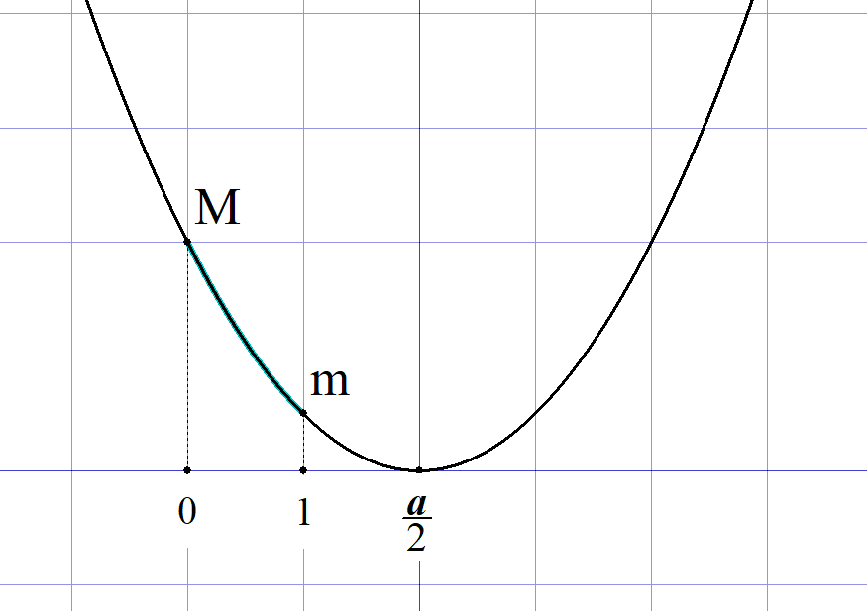
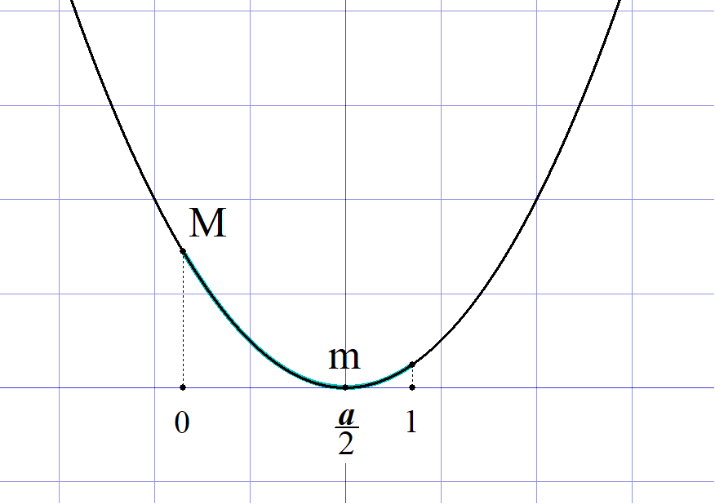
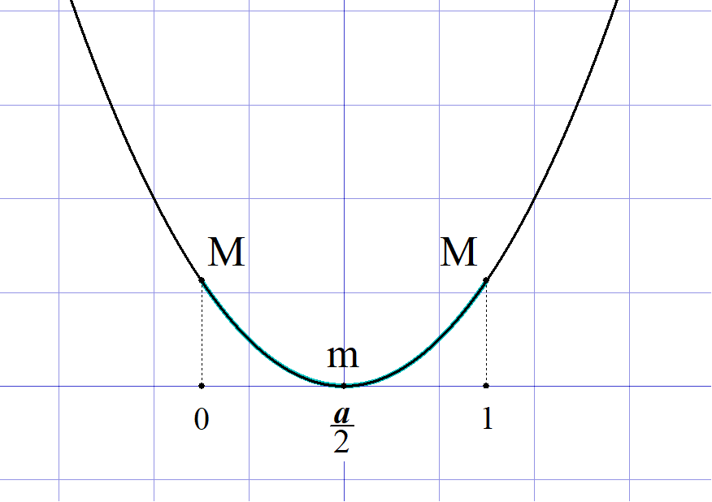
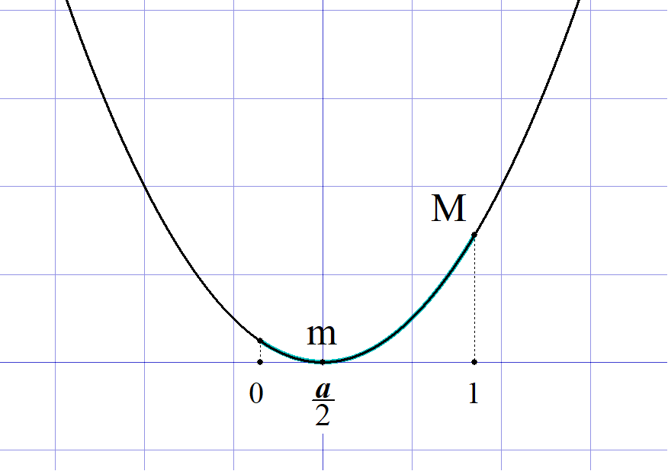
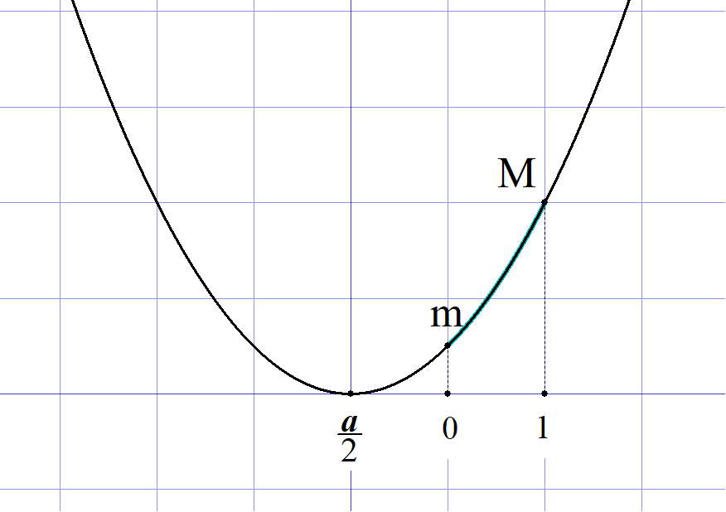

 |  |  |  |  | について |  |  |  |  |  |  |  |  |  |  |  |  |  |  |  |  |  |  |  |  |  |  |  |  |  |  |  |  |  |  |  |  |  |  |  |  |  |  |  |  |  | M(a)

 |  |  |  |  |  | のとき |  |  |  |  |  |  |  |  |  |  |  |  |  |  |  |  |  |  |  |  |  |  |  |  |  |  |  |  |  |  |  |  |  |  |  |  |  |  |  |  | a\geqq 1 |  |  |  | M(a)=f(0)=1

 |  |  |  |  |  | のとき |  |  |  |  |  |  |  |  |  |  |  |  |  |  |  |  |  |  |  |  |  |  |  |  |  |  |  |  |  |  |  |  |  |  |  |  |  |  |  |  | a\leqq 1 |  |  |  | M(a)=f(1)=-a+2

 |  |  |  |  | について |  |  |  |  |  |  |  |  |  |  |  |  |  |  |  |  |  |  |  |  |  |  |  |  |  |  |  |  |  |  |  |  |  |  |  |  |  |  |  |  |  | m(a)

 |  |  |  |  |  | のとき |  |  |  |  |  |  |  |  |  |  |  |  |  |  |  |  |  |  |  |  |  |  |  |  |  |  |  |  |  |  |  |  |  |  |  |  |  |  |  |  | a\geqq 2 |  |  |  | m(a)=f(1)=-a+2
 |  |  |  |  |  |  |  | のとき |  |  |  |  |  |  |  |  |  |  |  |  |  |  |  |  |  |  |  |  |  |  |  |  |  |  |  |  |  |  |  |  |  |  |  |  |  |  | 0\leqq a \leqq 2 |  |  |  |  |  |  | m(a)=f\left(\frac{a}{\ 2 \ }\right)=-\frac{a^2}{\ 2\ }+1

 |  |  |  |  |  | のとき |  |  |  |  |  |  |  |  |  |  |  |  |  |  |  |  |  |  |  |  |  |  |  |  |  |  |  |  |  |  |  |  |  |  |  |  |  |  |  |  | a\leqq 0 |  |  |  | m(a)=f(0)=1
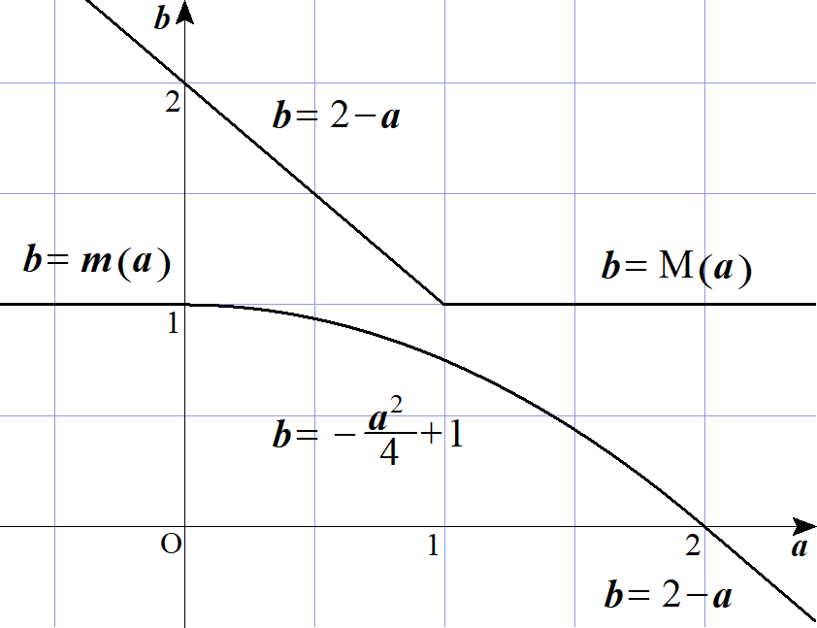
 |  |  | 以上より |  |  |  |  |  |  |  | のグラフは |  |  |  |  |  |  |  |  |  |  |  |  |  |  |  |  |  |  |  |  |  |  |  |  |  |  |  |  |  |  |  |  |  |  |  | M(a),\ m(a)

 | (２) |  |  |  |  |  |  |  |  |  |  |  |  |  |  |  |  |  |  |  |  |  |  |  |  |  |  |  |  |  |  |  |  |  |  |  |  |  |  |  |  |  |  |  |  |  | x^2-ax+1-b=0
 |  |  |  |  |  |  |  |  |  | より、与式の実数解は |  |  |  |  |  |  |  |  |  |  |  |  |  |  |  |  |  |  |  |  |  |  |  |  |  |  |  |  |  |  |  |  |  |  |  |  | x^2-ax+1= b

 |  |  |  |  |  |  |  |  |  |  |  |  |  |  |  |  |  |  |  |  |  |  |  |  |  |  |  |  |  |  |  |  |  |  |  |  |  |  |  |  |  |  |  |  |  |  | f(x)=x^2-ax+1

 |  |  |  |  |  |  |  |  |  |  |  |  | が |  |  |  |  | で少なくとも１つの共有点を持てばよい。 |  |  |  |  |  |  |  |  |  |  |  |  |  |  |  |  |  |  |  |  |  |  |  |  |  |  |  |  | y=b |  |  | 0\leqq x\leqq 1

 |  |  |  |  |  |  |  |  | で |  |  | の取り得る値は |  |  |  |  |  |  |  | から |  |  |  | であるから |  |  |  |  |  |  |  |  |  |  |  |  |  |  |  |  |  |  |  |  |  |  | 0\leqq x\leqq 1 |  |  |  |  |  |  | f(x) |  |  |  | m(a) |  |  |  | M(a)

 |  |  |  |  |  |  |  |  |  |  |  | であれば条件を満たす。 |  |  |  |  |  |  |  |  |  |  |  |  |  |  |  |  |  |  |  |  |  |  |  |  |  |  |  |  |  |  |  |  |  |  | m(a)\leqq b\leqq M(a)
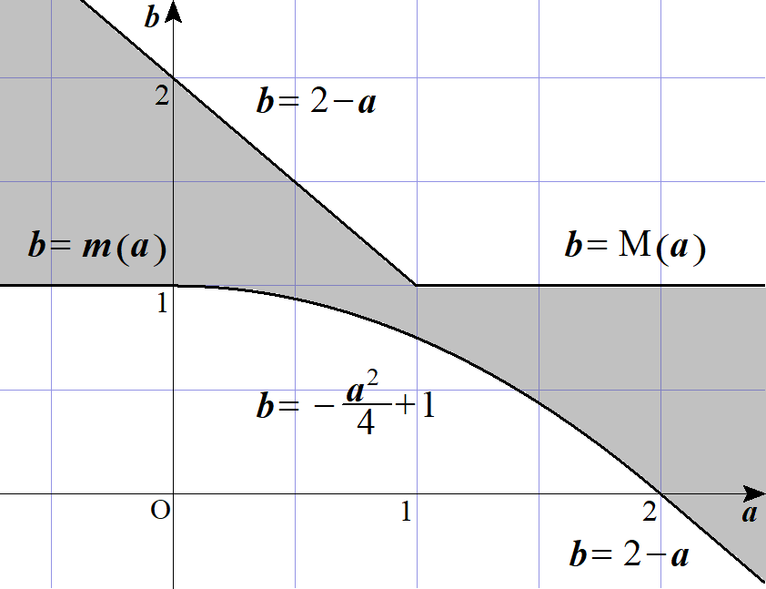
 |  |  | (∴) |  | 求める領域は

３ |  |  | 原点と点 |  |  |  |  |  | を結ぶ線分Ｌ は |  |  |  |  |  |  |  |  |  |  |  |  |  |  |  |  |  |  |  |  |  |  |  |  |  |  |  |  |  |  |  |  |  |  |  |  |  | \left( 1,\ 2 \right)

 |  |  |  |  |  |  |  |  |  |  |  |  | となる。 |  |  |  |  |  |  |  |  |  |  |  |  |  |  |  |  |  |  |  |  |  |  |  |  |  |  |  |  |  |  |  |  |  | y=2x\ \ \ \left( 0 \leqq x \leqq 1 \right)

 |  |  |  |  |  |  |  |  |  |  |  |  | と連立すると |  |  |  |  |  |  |  |  |  |  |  |  |  |  |  |  |  |  |  |  |  |  |  |  |  |  |  |  |  |  |  |  |  | y=x^2+ax+b

 |  |  |  |  |  |  |  |  |  |  |  |  |  |  |  |  |  |  |  |  |  |  |  |  |  |  |  |  |  |  |  |  |  |  |  |  |  |  |  |  |  |  |  |  |  |  | x^2+ax+b=2x

 |  |  | (∴) |  |  |  |  |  |  |  |  |  | ･･･① |  |  | が |  |  |  |  | で解を持てばよい。 |  |  |  |  |  |  |  |  |  |  |  |  |  |  |  |  |  |  |  |  |  |  |  |  |  | x^2+(a-2)x+b=0 |  |  |  |  |  | 0 \leqq x \leqq 1

 |  |  |  |  |  |  |  |  |  |  |  |  |  |  | とおく。 |  |  |  |  |  |  |  |  |  |  |  |  |  |  |  |  |  |  |  |  |  |  |  |  |  |  |  |  |  |  |  | f(x)=x^2+ \left( a-2 \right) x+b

 |  |  | １゜ |  | 解を１つもつとき |  |  |  |  |  |  | (重解は除く) |  |  |  |  |  |  |  |  |  |  |  |  |  |  |  |  |  | ◎ | 点をまたぐなら条件は端点のみ

 |  |  |  |  |  |  |  |  |  |  |  |  |  |  |  |  |  | または |  |  |  |  |  |  |  |  |  |  |  |  |  |  |  |  |  |  |  |  |  |  |  |  |  |  |  |  | f(0)\cdot f(1)\leqq 0\ \ \iff |  |  |  |  |  |  |  |  |  |  |  | f(0)\geqq 0 |  |  |  |  |  |  | f(0)\leqq 0

 |  |  |  |  |  |  |  |  |  |  |  |  |  |  |  |  |  |  |  |  |  |  |  |  |  |  |  |  |  |  |  |  |  |  |  |  |  |  |  |  |  |  |  |  |  |  |  |  |  |  |  |  |  |  |  |  |  |  | f(1)\leqq 0 |  |  |  |  |  |  | f(1)\geqq 0

 |  |  |  |  |  |  |  |  |  |  |  |  |  |  |  |  |  |  |  | または |  |  |  |  |  |  |  |  |  |  |  |  |  |  |  |  |  |  |  |  |  |  |  |  |  |  | \iff |  |  | a+b-1\leqq 0 |  |  |  |  |  |  | a+b-1\geqq 0

 |  |  |  |  |  |  |  |  |  |  |  |  |  |  |  |  |  |  |  |  |  |  |  |  |  |  |  |  |  |  |  |  |  |  |  |  |  |  |  |  |  |  |  |  |  |  |  |  |  | b\geqq 0 |  |  |  |  |  |  | b\leqq 0

 |  |  | ２゜ |  | 解を２つもつとき |  |  |  |  |  |  | (重解を含む)

 |  |  |  |  |  |  |  |  |  |  |  |  |  |  |  |  |  |  |  |  |  |  |  |  |  |  |  |  |  |  |  |  |  |  |  |  |  |  |  |  |  |  |  |  |  |  | f(x)= \left( x+ \frac{a-2}{2} \right)^2- \frac{\left( a-2 \right)^2}{4}+b

 |  |  |  |  | 軸 ： |  |  |  |  |  |  |  |  |  |  |  |  |  |  |  |  |  |  |  |  |  |  |  |  |  |  |  |  |  |  |  |  |  |  |  |  |  |  |  |  |  | 0\leqq - \frac{ a - 2 }{ 2 }\leqq 1 |  |  |  |  |  |  |  |  |  |  |  |  |  |  |  | \iff |  |  |  | 0\leqq a\leqq 2

 |  |  |  |  | 頂点： |  |  |  |  |  |  |  |  |  |  |  |  |  |  |  |  |  |  |  |  |  |  |  |  |  |  |  |  |  |  |  |  |  |  |  |  |  |  |  |  |  | -\frac{ \left( a-2 \right)^2 }{4}+b\leqq 0 |  |  |  |  |  |  |  |  |  |  |  |  |  |  |  |  |  |  |  | b\leqq \frac{ \left( a-2 \right)^2 }{4}

 |  |  |  |  | 端点： |  |  |  |  |  |  |  |  |  |  |  |  |  |  |  |  |  |  |  |  |  |  |  |  |  |  |  |  |  |  |  |  |  |  |  |  |  |  |  |  |  | f(0)\geqq 0,\ \ f(1)\geqq 0 |  |  |  |  |  |  |  |  |  |  |  |  |  |  |  |  |  |  |  | b\geqq 0,\ \ a+b-1\geqq 0

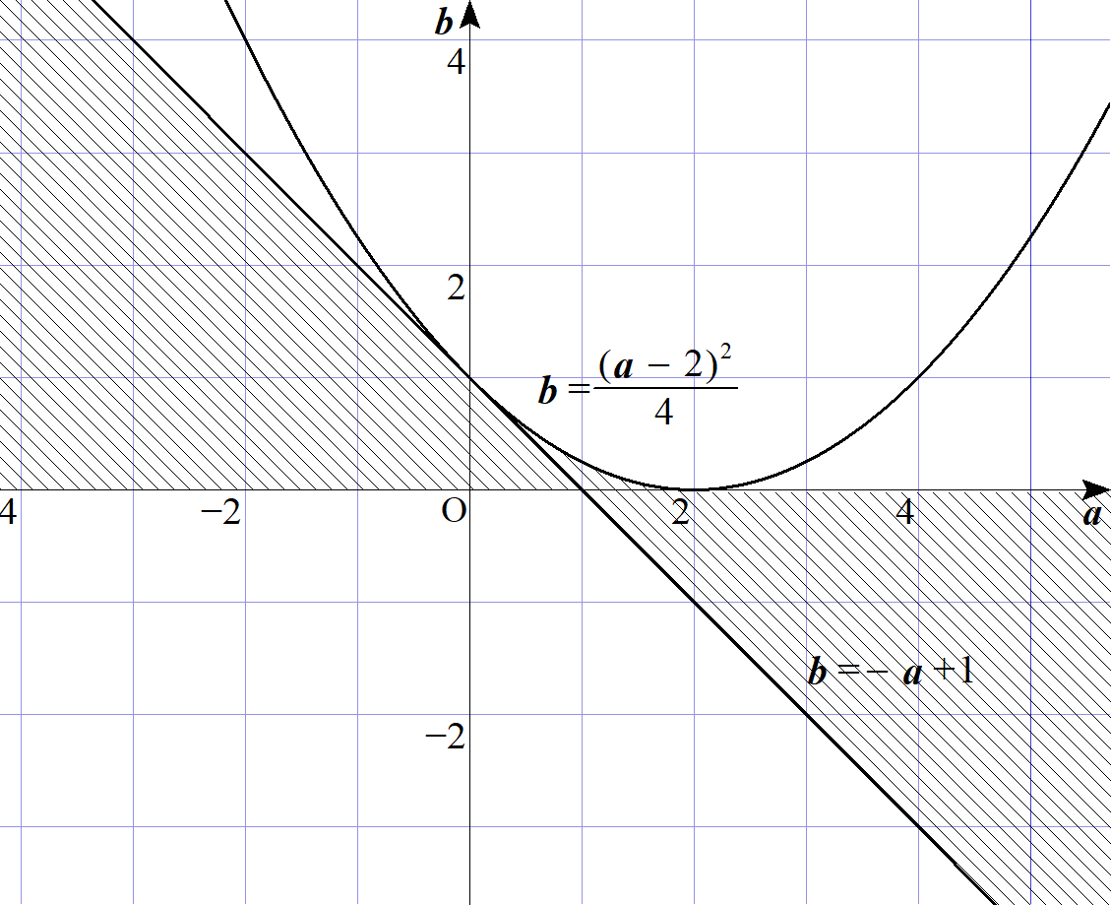
 |  |  |  | １゜２゜より

 |  |  |  |  |  |  |  |  |  |  |  |  |  |  |  |  |  |  |  |  | (ただし境界を含む)

 |  | (別解)
 |  |  |  |  |  |  |  |  |  |  |  |  |  |  |  |  |  |  |  |  |  |  |  |  |  |  |  |  |  |  |  |  |  |  |  |  |  |  |  |  |  |  |  |  |  |  | f(x)=x^2+ \left( a-2 \right) x+b= \left( x+ \frac{a-2}{2} \right)^2 - \frac{ \left( a-2 \right)^2 }{4} + b

 |  |  |  |  |  |  | の |  |  |  |  | における最大値が正，最小値が負であればよい。 |  |  |  |  |  |  |  |  |  |  |  |  |  |  |  |  |  |  |  |  |  |  |  |  |  |  |  |  |  |  |  |  |  |  | f(x) |  |  | 0\leqq x\leqq 1

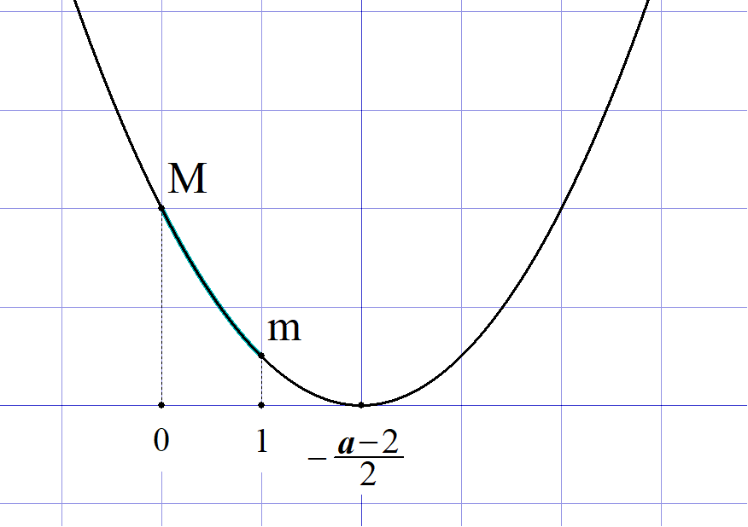
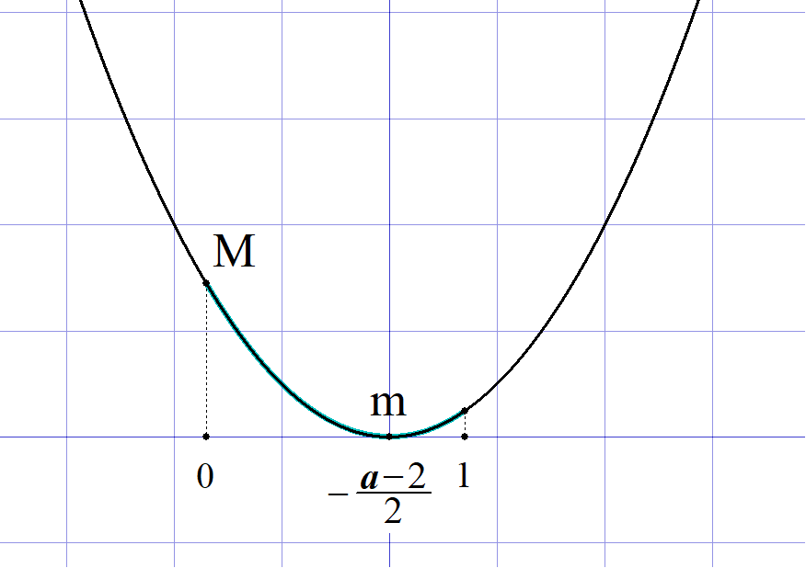
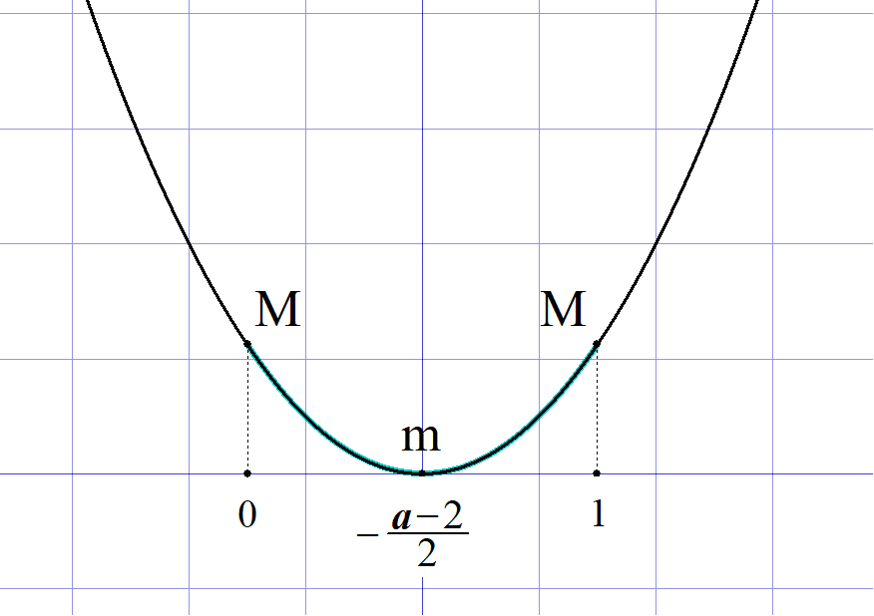
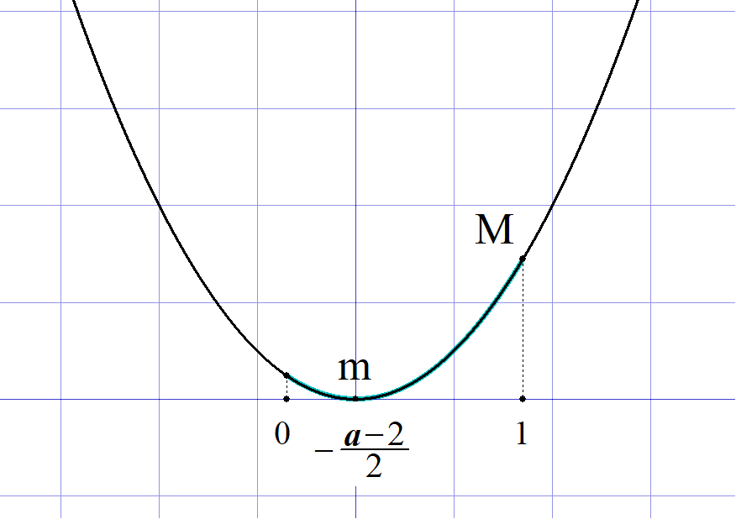
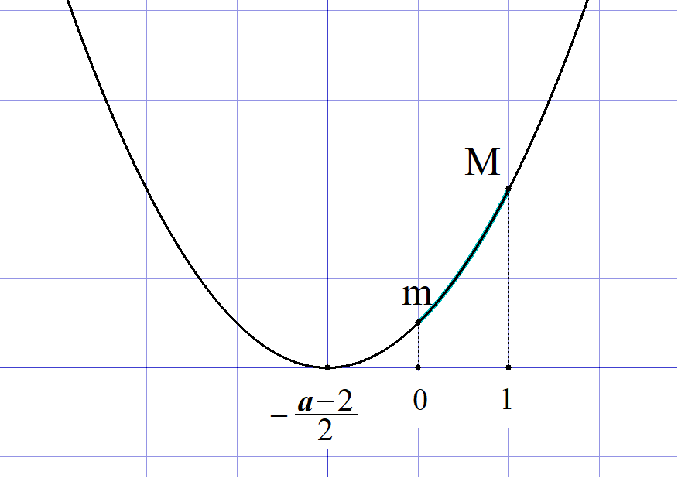

 |  |  |  |  |  |  |  |  |  |  |  |  |  |  |  |  |  |  |  |  |  |  |  |  |  |  |  |  |  |  |  |  |  |  |  |  |  |  |  |  |  |  |  |  |  |  | 1\leqq -\frac{a-2}{2} |  |  |  |  |  |  |  |  |  |  |  |  |  |  | -\frac{a-2}{2}=\frac{1}{\ 2\ } |  |  |  |  |  |  |  |  |  |  |  | -\frac{a-2}{2}\leqq 0

 |  |  |  |  |  |  |  |  |  |  |  |  |  |  |  |  |  |  |  |  |  |  |  |  |  |  |  |  |  |  |  |  |  |  |  |  |  |  |  |  |  |  |  |  |  |  | a\leqq 0 |  |  |  |  |  |  | 0\leqq a\leqq 1 |  |  |  |  |  |  |  | a=1 |  |  |  |  |  |  |  | 1\leqq a\leqq 2 |  |  |  | a\geqq 2

 |  |  | １゜ |  |  |  |  | のとき |  |  |  |  |  |  |  |  |  |  |  | ２゜ |  |  |  |  |  | のとき

 |  |  |  |  | 最大 |  |  |  |  |  |  |  |  |  |  |  |  |  |  |  |  | 最大 |  |  |  |  |  |  |  |  |  |  |  |  |  |  |  |  |  |  |  |  |  |  |  |  | f(0)=b\geqq 0 |  |  |  |  |  |  |  |  |  |  | f(0)=b\geqq 0

 |  |  |  |  | 最小 |  |  |  |  |  |  |  |  |  |  |  |  |  |  |  |  | 最小 |  |  |  |  |  |  |  |  |  |  |  |  |  |  |  |  |  |  |  |  |  |  |  |  | f(1)=a+b-1 \leqq 0 |  |  |  |  |  |  |  |  |  |  | f\left( - \frac{a-2}{2} \right) =- \frac{ \left( a-2 \right)^2 }{4}+b \leqq 0

 |  |  | ３゜ |  |  |  |  |  | のとき |  |  |  |  |  |  |  |  |  |  | ４゜ |  |  |  |  | のとき

 |  |  |  |  | 最大 |  |  |  |  |  |  |  |  |  |  |  |  |  |  |  |  | 最大 |  |  |  |  |  |  |  |  |  |  |  |  |  |  |  |  |  |  |  |  |  |  |  |  | f(1)=a+b-1 \geqq 0 |  |  |  |  |  |  |  |  |  |  | f(1)=a+b-1\geqq 0

 |  |  |  |  | 最小 |  |  |  |  |  |  |  |  |  |  |  |  |  |  |  |  | 最小 |  |  |  |  |  |  |  |  |  |  |  |  |  |  |  |  |  |  |  |  |  |  |  |  | f\left(-\frac{a-2}{\ 2\ } \right)=-\frac{\left(a-2 \right)^2}{4}+b\leqq 0 |  |  |  |  |  |  |  |  |  |  |  |  |  |  |  |  |  |  |  |  |  |  |  |  | f(0)=b\leqq 0

 |  |  | １゜～４゜より

 |  |  |  |  |  |  |  |  |  |  |  |  |  |  |  |  |  |  |  |  | (ただし境界を含む)

４ |  |  |  |  |  |  |  |  |  |  |  |  |  |  |  |  |  |  |  |  |  |  |  |  |  |  |  |  |  |  |  |  |  |  |  |  |  |  |  |  |  |  |  |  |  |  | y\leqq 2ax-a^2+2a+2\ \ \ \cdots D(a)

 | (１) |  | 点 |  |  | は |  |  |  | 上の点だから |  |  |  |  |  |  |  |  |  |  |  |  |  |  |  |  |  |  |  |  |  |  |  |  |  |  |  |  |  |  |  |  |  |  |  |  | (p,\ q) |  |  |  | D(a)

 |  |  |  |  |  |  |  |  |  |  |  |  |  |  |  |  |  |  |  |  |  |  |  |  |  |  |  |  |  |  |  |  |  |  |  |  |  |  |  |  |  |  |  |  |  |  | q\leqq 2ap-a^2+2a+2

 |  |  |  |  |  |  |  |  |  |  |  |  |  |  | ･･･① |  |  |  |  |  |  |  |  |  |  |  |  |  |  |  |  |  |  |  |  |  |  |  |  |  |  |  |  |  |  |  | a^2-2(p+1)a+q-2\leqq 0

 |  |  | ①が |  |  |  |  |  | における全ての |  |  |  |  |  |  | で成り立つから |  |  |  |  |  |  |  |  |  |  |  |  |  |  |  |  |  |  |  |  |  |  |  |  |  |  |  |  |  |  | -1\leqq a\leqq 2 |  |  |  |  |  |  | a

 |  |  |  |  |  |  |  |  |  |  |  |  |  | とおくと |  |  |  |  |  |  |  |  |  |  |  |  |  |  |  |  |  |  |  |  |  |  |  |  |  |  |  |  |  |  |  |  | f(a)=a^2-2(p+1)a+q-2

 |  |  | 条件は |  |  |  |  |  |  |  |  |  |  |  |  |  |  |  |  |  |  |  |  |  |  |  |  |  |  | ◎ | 点をまたぐなら条件は端点のみ |  |  |  |  |  |  |  |  |  |  |  |  |  |  |  | f(-1)\leqq 0 |  |  |  |  |  | \iff |  |  |  | 2p+q+1\leqq 0

 |  |  |  |  |  |  |  |  |  |  |  |  |  |  |  |  |  |  |  |  |  |  |  |  |  |  |  |  |  |  |  |  |  |  |  |  |  |  |  |  |  |  |  |  |  |  | f(2)\leqq 0 |  |  |  |  |  |  |  |  |  | -4p+q-2\leqq 0

 |  |  |  |  |  |  |  |  |  |  |  |  |  |  |  |  |  |  |  |  |  |  |  |  |  |  |  |  |  |  |  |  |  |  |  |  |  |  |  |  |  |  |  |  |  |  | q\leqq -2p-1

 |  |  |  |  |  |  |  |  |  |  |  |  |  |  |  |  |  |  |  |  |  |  |  |  |  |  |  |  |  |  |  |  |  |  |  |  |  |  |  |  |  |  |  |  |  |  | q\leqq 4p+2

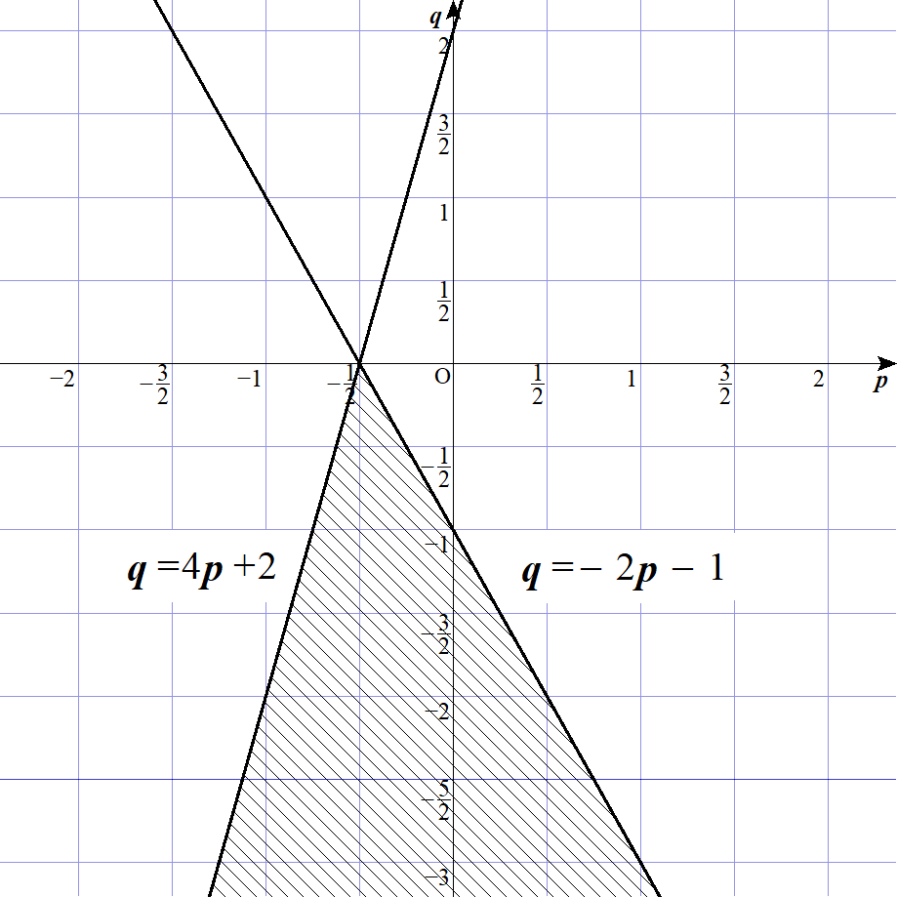
 |  |  | よって 求める領域は

 |  |  |  |  |  |  |  |  |  |  |  |  |  |  |  |  |  |  | (ただし境界を含む)


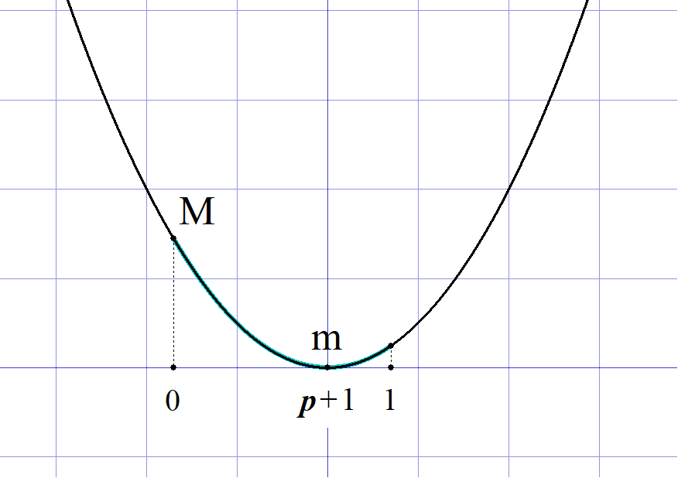

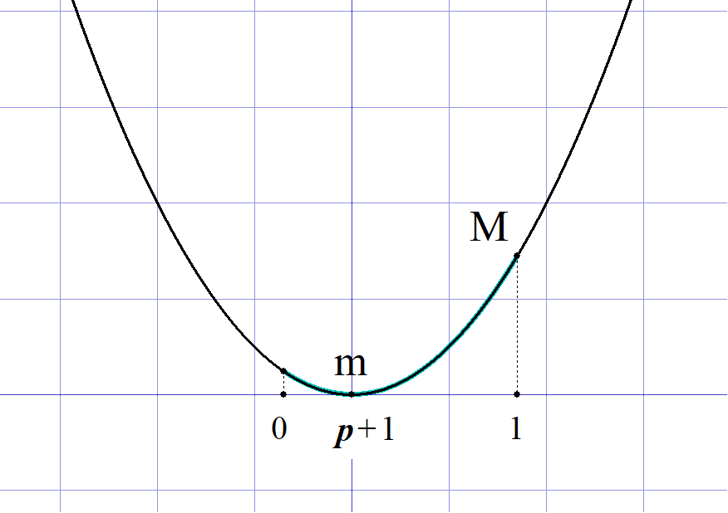
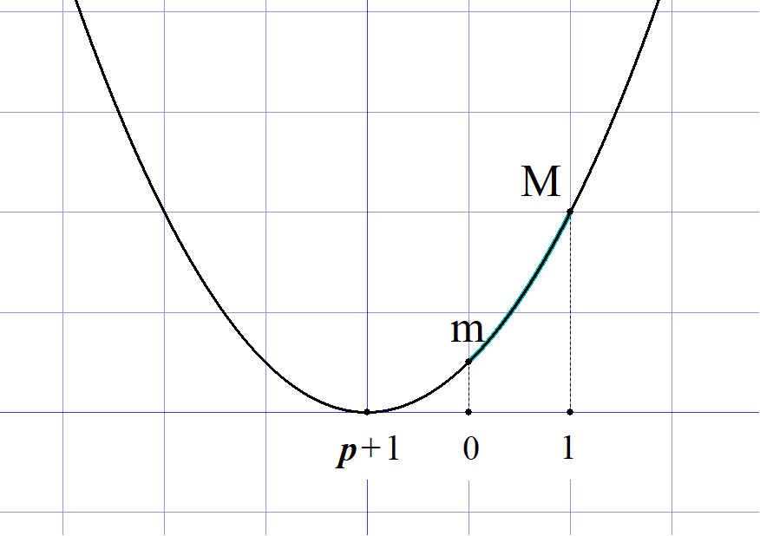
 | (２)

 |  |  |  |  | を平方完成すると |  |  |  |  |  |  |  |  |  |  |  |  |  |  |  |  |  |  |  |  |  |  |  |  |  |  |  |  |  |  |  |  |  |  |  |  |  |  |  |  |  | f(a)

 |  |  |  |  |  |  |  |  |  |  |  |  |  |  |  |  |  |  |  |  |  |  |  |  |  |  |  |  |  |  |  |  |  |  |  |  |  |  |  |  |  |  |  |  |  |  | f(a)=\left\{a-(p+1)\right\}^2-(p+1)^2+q-2

 |  |  | よって 頂点は |  |  |  |  |  |  |  |  |  |  |  |  |  |  |  |  |  |  |  |  |  |  |  |  |  |  |  |  |  |  |  |  |  |  |  |  |  |  |  |  |  |  |  | \left(p+1,\ -(p+1)^2+q-2\right)

 |  |  |  |  |  |  | で |  |  |  |  | となるとは |  |  |  |  |  |  |  |  |  |  |  |  |  |  |  |  |  |  |  |  |  |  |  |  |  |  |  |  |  |  |  |  |  |  | -1\leqq a\leqq 2 |  |  |  |  |  |  | f(a)\leqq 0

 |  |  |  |  |  |  | の範囲で |  |  |  |  |  | の最小値 |  |  |  |  | となればよい。 |  |  |  |  |  |  |  |  |  |  |  |  |  |  |  |  |  |  |  |  |  |  |  |  |  |  |  |  | -1\leqq a\leqq 2 |  |  |  |  |  |  | \leqq 0

 |  |  | １゜ |  |  |  |  |  | つまり |  |  |  |  | のとき |  |  |  |  |  |  |  |  |  |  |  |  |  |  |  |  |  |  |  |  |  |  |  |  |  |  |  |  |  |  |  |  | p+1\geqq 2 |  |  |  |  | p\geqq 1

 |  |  |  |  | 最小値 |  |  |  |  |  |  |  |  |  |  |  |  |  |  |  |  |  |  |  |  |  |  |  |  |  |  |  |  |  |  |  |  |  |  |  |  |  |  |  |  |  | f(2)=-4p+q-2\leqq 0

 |  |  |  |  |  | (∴) |  |  |  |  |  |  |  |  |  |  |  |  |  |  |  |  |  |  |  |  |  |  |  |  |  |  |  |  |  |  |  |  |  |  |  |  |  |  |  |  | q\leqq 4p+2

 |  |  | ２゜ |  |  |  |  |  |  |  | つまり |  |  |  |  |  |  | のとき |  |  |  |  |  |  |  |  |  |  |  |  |  |  |  |  |  |  |  |  |  |  |  |  |  |  |  |  | -1\leqq p+1\leqq 2 |  |  |  |  |  |  |  | -2\leqq p\leqq 1

 |  |  |  |  | 最小値 |  |  |  |  |  |  |  |  |  |  |  |  |  |  |  |  |  |  |  |  |  |  |  |  |  |  |  |  |  |  |  |  |  |  |  |  |  |  |  |  |  | f(p+1)=-(p+1)^2+q-2\leqq 0

 |  |  |  |  |  | (∴) |  |  |  |  |  |  |  |  |  |  |  |  |  |  |  |  |  |  |  |  |  |  |  |  |  |  |  |  |  |  |  |  |  |  |  |  |  |  |  |  | q\leqq (p+1)^2+2

 |  |  | ３゜ |  |  |  |  |  |  | つまり |  |  |  |  |  | のとき |  |  |  |  |  |  |  |  |  |  |  |  |  |  |  |  |  |  |  |  |  |  |  |  |  |  |  |  |  |  | p+1\leqq -1 |  |  |  |  | p\leqq -2

 |  |  |  |  | 最小値 |  |  |  |  |  |  |  |  |  |  |  |  |  |  |  |  |  |  |  |  |  |  |  |  |  |  |  |  |  |  |  |  |  |  |  |  |  |  |  |  |  | f(-1)=2p+q+1\leqq 0

 |  |  |  |  |  | (∴) |  |  |  |  |  |  |  |  |  |  |  |  |  |  |  |  |  |  |  |  |  |  |  |  |  |  |  |  |  |  |  |  |  |  |  |  |  |  |  |  | q\leqq -2p-1

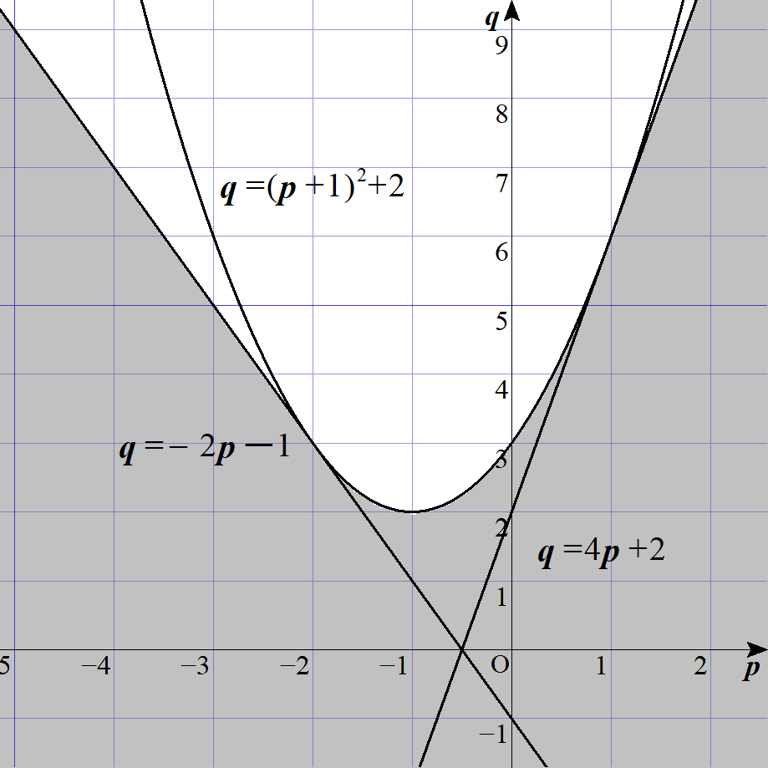
 |  |  | 以上、１゜～３゜より |  |  |  |  |  |  |  |  |  |  |  |  |  |  |  |  |  |  |  |  |  |  |  |  |  |  | ◎ | 解の配置で解くと
 |  |  |  |  |  |  |  |  |  |  |  |  |  |  |  |  |  |  |  |  |  |  |  |  |  |  |  |  |  |  |  |  |  |  | で |  |  |  |  | を満たす |  |  |  |  | が存在する
 |  |  |  |  |  |  |  |  |  |  |  |  |  |  |  |  |  |  |  |  |  |  |  |  |  |  |  |  |  |  | とは
 |  |  |  |  |  |  |  |  |  |  |  |  |  |  |  |  |  |  |  |  |  |  |  |  |  |  |  |  |  |  | １゜ |  |  |  |  | が |  |  |  |  |  | で２解を持つ
 |  |  |  |  |  |  |  |  |  |  |  |  |  |  |  |  |  |  |  |  |  |  |  |  |  |  |  |  |  |  |  |  | ● | －1≦軸≦2
 |  |  |  |  |  |  |  |  |  |  |  |  |  |  |  |  |  |  |  |  |  |  |  |  |  |  |  |  |  |  |  |  | ● | 頂点≦0
 |  |  |  |  |  |  |  |  |  |  |  |  |  |  |  |  |  |  |  |  |  |  |  |  |  |  |  |  |  |  |  |  | ● |  |  |  |  | かつ

 |  |  |  |  |  |  |  |  |  |  |  |  |  |  |  |  |  |  |  |  |  |  |  |  |  |  |  |  |  |  | ２゜ |  |  |  |  | が |  |  |  |  |  | で１解を持つ
 |  |  |  |  |  |  |  |  |  |  |  |  |  |  |  |  |  |  |  |  |  |  |  |  |  |  |  |  |  |  |  |  | ●
 |  |  |  |  |  |  |  |  |  |  |  |  |  |  |  |  |  | (ただし境界を含む)
 |  |  |  |  |  |  |  |  |  |  |  |  |  |  |  |  |  |  |  |  |  |  |  |  |  |  |  |  |  |  | ３゜ |  |  |  |  | が |  |  |  |  |  | で
 |  |  |  |  |  |  |  |  |  |  |  |  |  |  |  |  |  |  |  |  |  |  |  |  |  |  |  |  |  |  |  |  | ● |  |  |  |  | かつ |  |  |  |  | ･･･ (1)の問題

 |  |  |  |  |  |  |  |  |  |  |  |  |  |  |  |  |  |  |  |  |  |  |  |  |  |  |  |  |  |  | より １゜または２゜または３゜を
 |  |  |  |  |  |  |  |  |  |  |  |  |  |  |  |  |  |  |  |  |  |  |  |  |  |  |  |  |  |  |  |  | 満たす条件となる。

 |  |  |  |  |  |  |  |  |  |  |  |  |  |  |  |  |  |  |  |  |  |  |  |  |  |  |  |  |  |  | この場合、３゜を抜けてしまいがちであるので
 |  |  |  |  |  |  |  |  |  |  |  |  |  |  |  |  |  |  |  |  |  |  |  |  |  |  |  |  |  |  | 今回は最大値・最小値問題として捉えて解いた。
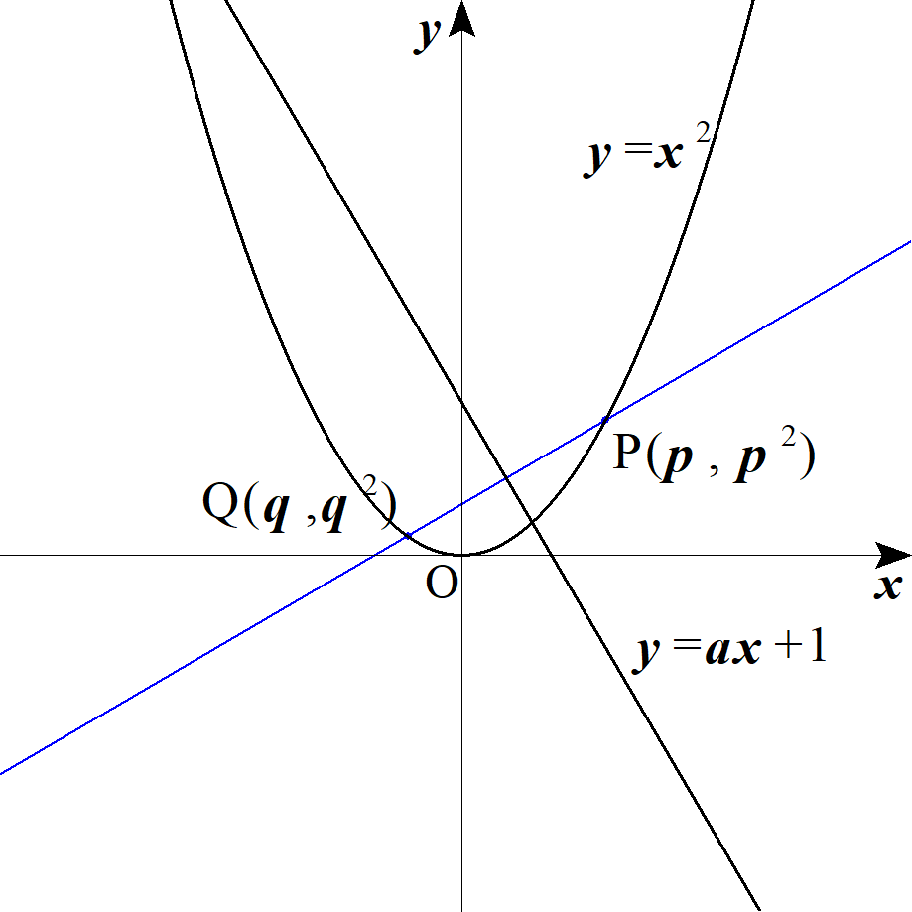
５ |  |  |  |  |  | 上の点を |  |  |  |  |  |  |  |  |  |  | とすると |  |  |  |  |  |  |  |  |  |  |  |  |  |  |  |  |  |  |  |  |  |  |  |  |  |  |  |  |  | y=x^2 |  |  | P(p,\ p^2),\ Q(q,\ q^2)

 |  |  | ２点が |  |  |  |  |  |  | について対称なとき |  |  |  |  |  |  |  |  |  |  |  |  |  |  |  |  |  |  |  |  |  |  |  |  |  |  |  |  |  |  |  |  |  |  |  |  | y=ax+1

 |  |  | １゜ |  |  |  | の中点 |  |  |  |  |  |  |  |  |  |  | が |  |  |  |  | 上にある。 |  |  |  |  |  |  |  |  |  |  |  |  |  |  |  |  |  |  |  |  |  |  |  | PQ |  | M\left(\frac{p+q}{2},\ \frac{p^2+q^2}{2}\right) |  |  |  |  |  |  |  |  |  |  |  |  |  |  |  |  |  |  | y=ax+1

 |  |  |  |  | よって
 |  |  |  |  |  |  |  |  |  |  |  |  |  |  |  |  |  |  |  |  |  |  |  |  |  |  |  |  |  |  |  |  |  |  |  |  |  |  |  |  |  |  |  |  |  |  | \frac{p^2+q^2}{2}=a\cdot\frac{p+q}{2}+1

 |  |  |  |  |  |  |  |  |  |  |  |  |  |  |  | ･･･① |  |  |  |  |  |  |  |  |  |  |  |  |  |  |  |  |  |  |  |  |  |  |  |  |  |  |  |  |  |  | p^2+q^2=a(p+q)+2

 |  |  | ２゜ |  |  |  | と |  |  |  |  | は直行する。 |  |  |  |  |  |  |  |  |  |  |  |  |  |  |  |  |  |  |  |  |  |  |  |  |  |  |  |  |  |  |  |  |  |  | PQ |  | y=ax+1

 |  |  |  |  | よって
 |  |  |  |  |  |  |  |  |  |  |  |  |  |  |  |  |  |  |  |  |  |  |  |  |  |  |  |  |  |  |  |  |  |  |  |  |  |  |  |  |  |  |  |  |  |  | \frac{p^2-q^2}{p-q}\cdot a=-1

 |  |  |  |  | (∴) |  |  |  |  |  |  |  | ･･･② |  |  |  |  |  |  |  |  |  |  |  |  |  |  |  |  |  |  |  |  |  |  |  |  |  |  |  |  |  |  |  |  |  | p+q=-\frac{1}{\ a\ }

 |  |  | ①より
 |  |  |  |  |  |  |  |  |  |  |  |  |  |  |  |  |  |  |  |  |  |  |  |  |  |  |  |  |  |  |  |  |  |  |  |  |  |  |  |  |  |  |  |  |  |  | \left(p+q\right)^2-2pq=a(p+q)+2

 |  |  | ②を代入して |  |  |  |  |  | について解くと |  |  |  |  |  |  |  |  |  |  |  |  |  |  |  |  |  |  |  |  | ◎ |  |  | の対称式では 和と積 を用意 |  |  |  |  |  |  |  |  |  |  |  |  |  | pq

 |  |  |  |  |  |  |  |  |  |  | ･･･③ |  |  |  |  |  |  |  |  |  |  |  |  |  |  |  |  |  |  |  |  |  |  |  |  |  |  |  |  |  |  |  |  |  |  |  | pq=\frac{1-a^2}{2a^2}

 |  |  | 求める条件は ｢②，③を満たす異なる実数 |  |  |  |  |  |  |  |  |  |  |  |  |  |  |  | が存在する｣ための |  |  |  |  |  |  |  | の範囲である。 |  |  |  |  |  |  |  |  |  |  |  |  |  |  |  |  |  |  |  | p,\ q

 |  |  | ここで |  |  |  |  | を２実解に持つ |  |  |  |  |  |  | の２次方程式は ②，③より |  |  |  |  |  |  |  |  |  |  |  |  |  |  | ◎ | 実数条件 |  |  |  |  |  |  |  |  |  |  |  |  |  |  |  | p,\ q
 |  |  |  |  |  |  |  |  |  |  |  |  |  |  |  |  |  |  |  |  |  |  |  |  |  |  |  |  |  |  | ⇔ | 解と係数の関係から２次方程式を立てる |  |  |  |  |  |  |  |  |  |  |  |  |  |  | X^2+\frac{1}{\ a\ }X+\frac{1-a^2}{2a^2}=0
 |  |  |  |  |  |  |  |  |  |  |  |  |  |  |  |  |  |  |  |  |  |  |  |  |  |  |  |  |  |  | ⇔ | 判別式＞０or判別式≧０
 |  |  | これが異なる２実解を持つので、判別式 |  |  |  |  |  |  |  |  |  |  |  |  |  |  |  |  | として |  |  |  |  |  |  |  |  |  |  |  |  |  |  |  |  |  |  |  |  |  |  |  |  |  |  | D>0

 |  |  |  |  |  |  |  |  |  |  |  |  |  |  |  |  |  |  |  |  |  |  |  |  |  |  |  |  |  |  |  |  |  |  |  |  |  |  |  |  |  |  |  |  |  |  | D=\left(\frac{1}{\ a\ }\right)^2-4\cdot\frac{1-a^2}{2a^2}>0

 |  |  | (∴) |  |  |  |  |  |  |  |  |  |  |  |  |  |  |  |  |  |  |  |  |  |  |  |  |  |  |  |  |  |  |  |  |  |  |  |  |  |  |  |  |  |  |  | a<-\frac{1}{\sqrt{2}},\ a>-\frac{1}{\sqrt{2}}

６ |  |  |  |  |  |  |  | ･･･① |  |  |  |  |  |  |  |  |  |  |  |  |  |  |  |  |  |  |  |  |  |  |  |  |  |  |  |  |  |  |  |  |  |  |  |  |  |  | x^2+y^2\leqq 1

 | (１) |  |  |  |  |  |  | ･･･② |  |  |  |  |  |  |  |  |  |  |  |  |  |  |  |  |  |  |  |  |  |  |  |  |  |  |  |  |  |  |  |  |  |  |  |  |  |  | s=x+y
 |  |  |  |  |  |  |  |  |  |  |  |  |  |  |  |  |  |  |  |  |  |  |  |  |  |  |  |  |  |  |  |  |  |  |  |  |  |  |  |  |  |  |  |  |  |  | t=xy

 |  |  | ①は |  |  |  |  |  |  |  |  |  |  |  |  |  |  |  |  |  |  |  |  |  |  |  |  |  |  |  |  |  |  |  |  |  |  |  |  |  |  |  |  |  |  |  | \left(x+y\right)^2-2xy\leqq 1

 |  |  | ②を代入して
 |  |  |  |  |  |  |  |  |  |  |  |  |  |  |  |  |  |  |  |  |  |  |  |  |  |  |  |  |  |  |  |  |  |  |  |  |  |  |  |  |  |  |  |  |  |  | s^2-2t\leqq 1
 |  |  | (∴) |  |  |  |  |  |  |  | ･･･③ |  |  |  |  |  |  |  |  |  |  |  |  |  |  |  |  |  |  |  |  |  |  |  |  |  |  |  |  |  |  |  |  |  |  |  | t\geqq \frac{1}{\ 2\ }s^2-\frac{1}{\ 2\ }

 |  |  | また実数 |  |  |  |  | を２解にもつ |  |  |  |  |  | の２次方程式は ②より |  |  |  |  |  |  |  |  |  |  |  |  |  |  |  | ◎ |  |  |  |  | の置き換えは |  |  |  |  |  |  |  |  |  |  |  | x,\ y

 |  |  |  |  |  |  |  |  |  |  |  |  |  |  |  |  |  |  |  |  |  |  |  |  |  |  |  |  |  |  | 実数条件 ⇔ 判別式 |  |  |  |  |  |  |  |  |  |  |  |  |  |  |  | X^2-sX+t=0

 |  |  | これが２実解を持つので、判別式 |  |  |  |  |  |  |  |  |  |  |  |  |  |  | より |  |  |  |  |  |  |  |  |  |  |  |  |  |  |  |  |  |  |  |  |  |  |  |  |  |  |  |  | D\geqq 0

 |  |  |  |  |  |  |  |  |  |  |  |  |  |  |  |  |  |  |  |  |  |  |  |  |  |  |  |  |  |  |  |  |  |  |  |  |  |  |  |  |  |  |  |  |  |  | D=s^2-4t\geqq 0
 |  |  | (∴) |  |  |  |  |  |  |  | ･･･④ |  |  |  |  |  |  |  |  |  |  |  |  |  |  |  |  |  |  |  |  |  |  |  |  |  |  |  |  |  |  |  |  |  |  |  | t\leqq \frac{1}{\ 4\ }s^2

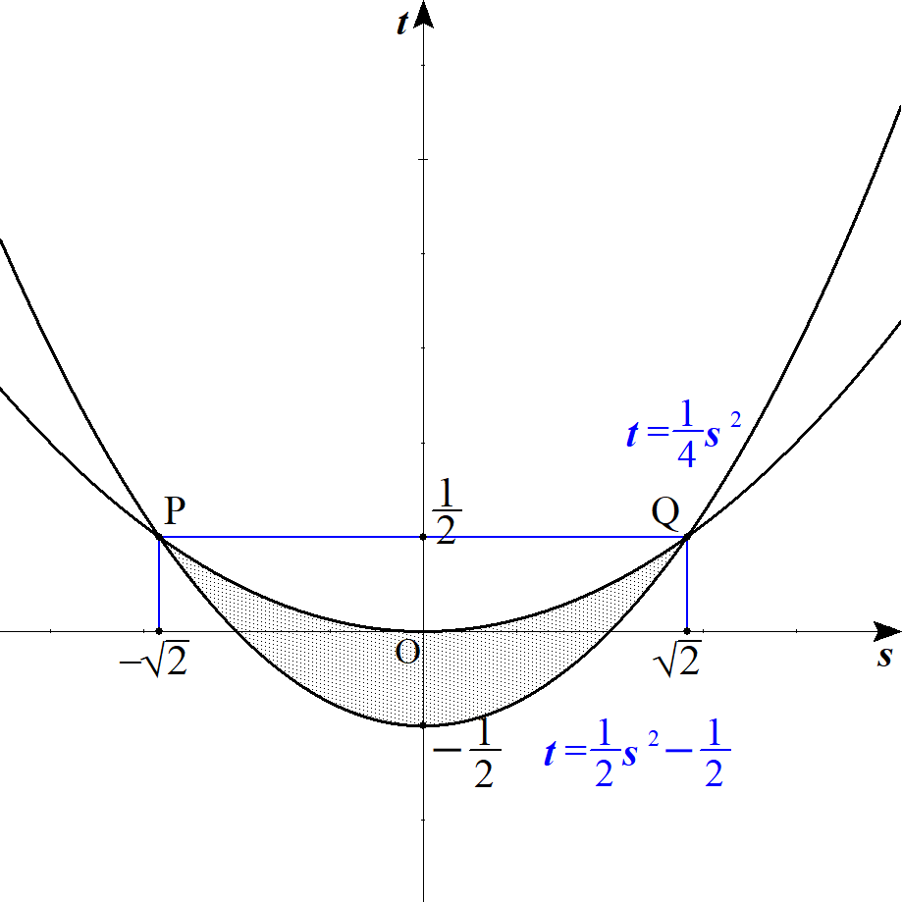
 |  |  | ③，④より

 |  |  |  |  |  |  |  |  |  |  |  |  |  |  |  |  |  |  |  |  | (ただし境界を含む)

 | (２) |  | ②より
 |  |  |  |  |  |  |  |  |  |  |  |  |  |  |  |  |  |  |  |  |  |  |  |  |  |  |  |  |  |  |  |  |  |  |  |  |  |  |  |  |  |  |  |  |  |  | xy+m(x+y)=t+ms

 |  |  |  |  |  |  |  |  |  | とおくと |  |  |  |  |  |  |  |  |  |  |  |  |  |  |  |  |  |  |  | ◎ | ｢領域｣と出て来る２変数は |  |  |  |  |  |  |  |  |  |  |  |  |  |  |  | k=t+ms
 |  |  |  |  |  |  |  |  |  |  | ･･･⑤ |  |  |  |  |  |  |  |  |  |  |  |  |  |  |  |  |  |  |  | 線形計画法 |  |  |  |  |  |  |  |  |  |  |  |  |  |  |  | t=-ms+k

 |  |  | このとき⑤が (1) の領域と共有点を持つような |  |  |  |  |  |  |  |  |  |  |  |  |  |  |  |  | の最大値，最小値を考えればよい。

 |  |  | １゜ |  | 最大値は⑤が点 |  |  |  |  |  |  |  |  |  |  | を通るときである。 |  |  |  |  |  |  |  |  |  |  |  |  |  |  |  |  |  |  |  |  |  |  |  |  |  |  |  |  |  |  | Q\left(\sqrt{2},\ \frac{1}{\ 2\ }\right)

 |  |  |  |  | (∴) |  |  |  |  |  |  |  |  |  |  |  |  |  |  |  |  |  |  |  |  |  |  |  |  |  |  |  |  |  |  |  |  |  |  |  |  |  |  |  |  |  | k=\sqrt{2}m+\frac{1}{\ 2\ }

 |  |  | ２゜ |  | 最小値について |  |  |  |  |  |  |  |  |  |  |  |  |  |  |  |  |  |  |  |  |  |  |  |  | ◎ | 文字 |  |  |  | を含むなら場合分け!!

 |  |  |  | (ⅰ) |  | ⑤が点 |  |  |  |  |  |  |  |  | を通るとき |  |  |  |  |  |  |  |  |  |  |  |  |  |  |  |  |  |  |  |  |  |  |  |  |  |  |  |  |  |  |  | P\left(-\sqrt{2},\ \frac{1}{\ 2\ }\right)

 |  |  |  |  |  |  |  |  |  |  |  |  |  |  |  |  |  |  |  |  |  |  |  |  |  |  |  |  |  |  |  |  |  |  |  |  |  |  |  |  |  |  |  |  |  |  | k=\frac{1}{\ 2\ }-\sqrt{2}m

 |  |  |  | (ⅱ) |  | ⑤が |  |  |  |  |  |  |  | と接するとき |  |  |  |  |  |  |  |  |  |  |  |  |  |  |  | ◎ | 接する条件に注意せよ |  |  |  |  |  |  |  |  |  |  |  |  |  |  |  | t=\frac{1}{\ 2\ }s^2-\frac{1}{\ 2\ }

 |  |  |  |  |  | 連立して
 |  |  |  |  |  |  |  |  |  |  |  |  |  |  |  |  |  |  |  |  |  |  |  |  |  |  |  |  |  |  |  |  |  |  |  |  |  |  |  |  |  |  |  |  |  |  | \frac{1}{\ 2\ }s^2-\frac{1}{\ 2\ }=-ms+k

 |  |  |  |  |  | (∴) |  |  |  |  |  |  |  |  |  |  |  |  |  |  |  |  |  |  |  |  |  |  |  |  |  |  |  |  |  |  |  |  |  |  |  |  |  |  |  |  | s^2+2ms-2k-1=0
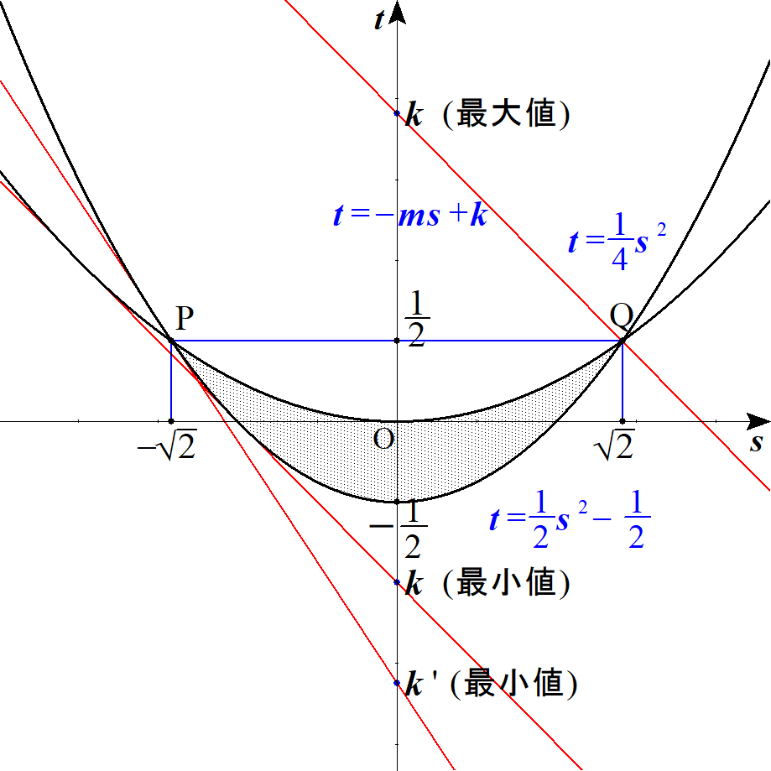
 |  |  |  |  |  | これが重解を持つとして、判別式 |  |  |  |  |  |  |  |  |  |  |  |  |  | より |  |  |  |  |  |  |  |  |  |  |  |  |  |  |  |  |  |  |  |  |  |  |  |  |  |  | \frac{D}{\ 4\ }=0

 |  |  |  |  |  |  |  |  |  |  |  |  |  |  |  |  |  |  |  |  |  |  |  |  |  |  |  |  |  |  |  |  |  |  |  |  |  |  |  |  |  |  |  |  |  |  | \frac{D}{\ 4\ }=m^2+(2k+1)=0

 |  |  |  |  |  | (∴) |  |  |  |  |  |  |  |  |  |  |  |  |  |  |  |  |  |  |  |  |  |  |  |  |  |  |  |  |  |  |  |  |  |  |  |  |  |  |  |  | k=-\frac{m^2+1}{\ 2\ }

 |  |  |  |  |  | このとき接点の |  |  |  |  |  | 座標は

 |  |  |  |  |  |  |  |  |  |  |  |  |  |  |  |  |  |  |  |  |  |  |  |  |  |  |  |  |  |  |  |  |  |  |  |  |  |  |  |  |  |  |  |  |  |  | s=-m

 |  |  |  |  |  | これが領域内にあるするとき

 |  |  |  |  |  |  |  |  |  |  |  |  |  |  |  |  |  |  |  |  |  |  |  |  |  |  |  |  |  |  |  |  |  |  |  |  |  |  |  |  |  |  |  |  |  |  | -\sqrt{2}\leqq -m \leqq 0

 |  |  |  |  |  | (∴) |  |  |  |  |  |  |  | である。 |  |  |  |  |  |  |  |  |  |  |  |  |  |  |  |  |  |  |  |  |  |  |  |  |  |  |  |  |  |  |  |  | 0 \leqq m \leqq \sqrt{2}

 |  |  |  | 以上より

 |  |  |  |  |  |  |  |  |  |  | のとき |  |  |  |  |  |  |  |  |  |  |  |  |  |  |  |  |  |  |  |  |  |  |  |  |  |  |  |  |  |  |  |  |  |  |  | 0 \leqq m \leqq \sqrt{2} |  |  |  |  |  |  |  |  |  | k=-\frac{m^2+1}{\ 2\ }

 |  |  |  |  |  |  |  |  |  |  | のとき |  |  |  |  |  |  |  |  |  |  |  |  |  |  |  |  |  |  |  |  |  |  |  |  |  |  |  |  |  |  |  |  |  |  |  | m> \sqrt{2} |  |  |  |  | k=\frac{1}{\ 2\ }-\sqrt{2}m

 |  | (別解) |  |  | 最小値の場合分け (微分使用)

 |  |  | ⑤が |  |  |  |  |  |  |  | の点 |  |  |  |  |  |  |  | での接線の傾きを求める。 |  |  |  |  |  |  |  |  |  |  |  |  |  |  |  |  |  |  |  |  |  |  |  |  |  |  |  | t=\frac{1}{\ 2\ }s^2-\frac{1}{\ 2\ } |  |  |  |  |  |  |  |  |  |  |  |  |  | P\left(-\sqrt{2},\ \frac{1}{\ 2\ }\right)

 |  |  |  |  |  |  | より 求めるでの接線の傾きは |  |  |  |  |  |  |  |  |  |  |  |  | となる。 |  |  |  |  |  |  |  |  |  |  |  |  |  |  |  |  |  |  |  |  |  |  |  |  |  |  | t'=s |  |  | -\sqrt{2}

 |  |  | (ⅰ) |  |  |  |  |  |  |  |  |  |  |  |  |  |  |  |  |  |  |  |  |  |  |  |  |  |  |  |  |  |  |  |  |  |  |  |  |  |  |  |  |  |  |  | -\sqrt{2}\leqq -m \leqq 0

 |  |  |  |  | すなわち |  |  |  |  |  |  |  |  | のとき |  |  |  |  |  |  |  |  |  |  |  |  |  |  |  |  |  |  |  |  |  |  |  |  |  |  |  |  |  |  |  |  | 0 \leqq m \leqq \sqrt{2}

 |  |  |  |  |  |  |  | を最小とする |  |  |  |  |  | は

 |  |  |  |  |  |  | ⑤と |  |  |  |  |  |  |  | が |  |  |  |  |  | で接するときであり |  |  |  |  |  |  |  |  |  |  |  |  |  |  |  |  |  |  |  |  |  |  |  |  |  | t=\frac{1}{\ 2\ }s^2-\frac{1}{\ 2\ }

 |  |  |  |  |  |  | 接線の方程式は傾き |  |  |  |  |  |  |  |  |  | 点 |  |  |  |  |  |  | を通ることより |  |  |  |  |  |  |  |  |  |  |  |  |  |  |  |  |  |  |  |  |  |  | -m |  | \left(s,\ \frac{1}{\ 2\ }s^2-\frac{1}{\ 2\ }\right)

 |  |  |  |  |  |  |  |  |  |  |  |  |  |  |  |  |  |  |  |  |  |  |  |  |  |  |  |  |  |  |  |  |  |  |  |  |  |  |  |  |  |  |  |  |  |  | k=\frac{1}{\ 2\ }s^2-\frac{1}{\ 2\ }+ms=\frac{1}{\ 2\ }m^2-\frac{1}{\ 2\ }-m^2

 |  |  |  |  | (∴) |  |  |  |  |  |  |  |  |  |  |  |  |  |  |  |  |  |  |  |  |  |  |  |  |  |  |  |  |  |  |  |  |  |  |  |  |  |  |  |  |  | k=-\frac{m^2+1}{\ 2\ }

 |  |  | (ⅱ) |  |  |  |  |  |  |  |  |  |  |  |  |  |  |  |  |  |  |  |  |  |  |  |  |  |  |  |  |  |  |  |  |  |  |  |  |  |  |  |  |  |  |  | -m<-\sqrt{2}

 |  |  |  |  | すなわち |  |  |  |  |  |  |  | のとき |  |  |  |  |  |  |  |  |  |  |  |  |  |  |  |  |  |  |  |  |  |  |  |  |  |  |  |  |  |  |  |  |  | m>\sqrt{2}

 |  |  |  |  |  |  |  | を最小とする |  |  |  |  |  | は

 |  |  |  |  |  |  | ⑤が点 |  |  |  |  |  |  |  |  | を通るときであり |  |  |  |  |  |  |  |  |  |  |  |  |  |  |  |  |  |  |  |  |  |  |  |  |  |  |  |  |  |  | P\left(-\sqrt{2},\ \frac{1}{\ 2\ }\right)

 |  |  |  |  |  |  |  |  |  |  |  |  |  |  |  |  |  |  |  |  |  |  |  |  |  |  |  |  |  |  |  |  |  |  |  |  |  |  |  |  |  |  |  |  |  |  | k=\frac{1}{\ 2\ }-\sqrt{2}m

 |  |  | 以上より

 |  |  |  |  |  |  |  |  |  | のとき |  |  |  |  |  |  |  |  |  |  |  |  |  |  |  |  |  |  |  |  |  |  |  |  |  |  |  |  |  |  |  |  |  |  |  |  | 0 \leqq m \leqq \sqrt{2} |  |  |  |  |  |  |  |  |  | k=-\frac{m^2+1}{\ 2\ }

 |  |  |  |  |  |  |  |  |  | のとき |  |  |  |  |  |  |  |  |  |  |  |  |  |  |  |  |  |  |  |  |  |  |  |  |  |  |  |  |  |  |  |  |  |  |  |  | m> \sqrt{2} |  |  |  |  | k=\frac{1}{\ 2\ }-\sqrt{2}m

７ |  |  |  |  |  |  |  | ･･･① |  |  |  |  |  |  |  |  |  |  |  |  |  |  |  |  |  |  |  |  |  |  |  |  |  |  |  |  |  |  |  |  |  |  |  |  |  |  | x^2+y^2\leqq 1

 |  |  |  |  |  |  |  |  | とおくと |  |  |  |  |  |  |  |  |  |  |  |  |  |  |  |  |  |  |  |  | ◎ | ｢領域｣と出て来る２変数は |  |  |  |  |  |  |  |  |  |  |  |  |  |  |  | \frac{x+y+2}{x-y+2}=k
 |  |  |  |  |  |  |  |  |  |  |  |  |  |  |  |  |  |  |  |  |  |  |  |  |  |  |  |  |  |  | 線形計画法
 |  |  |  |  |  |  |  |  |  |  |  |  |  |  |  |  |  |  |  |  |  |  |  |  |  |  |  |  |  |  |  |  |  |  |  |  |  |  |  |  |  |  |  |  |  |  | x+y+2=k(x-y+2)

 |  |  |  |  |  |  |  |  |  |  |  |  |  |  |  | ･･･② |  |  |  |  |  |  |  |  |  |  |  |  |  |  |  |  |  |  |  |  |  |  |  |  |  |  |  |  |  |  | l:\ (1-k)x+(1+k)y+2-2k=0

 |  |  | ①と②が共通点を持つとき
 |  |  | ①の中心 |  |  |  |  |  | と②との距離 |  |  |  |  |  | が１以下となるような |  |  |  |  |  |  |  |  | の最大値，最小値を考える。 |  |  |  |  |  |  |  |  |  |  |  |  |  |  |  |  |  |  |  |  |  |  | (0,\ 0)
 |  |  |  |  |  |  |  |  |  |  |  |  |  |  |  |  |  |  |  |  |  |  |  |  |  |  |  |  |  |  |  |  |  |  |  |  |  |  |  |  |  |  |  |  |  |  | d=\frac{|2-2k|}{\sqrt{\left(1-k\right)^2+\left(1+k\right)^2}}\leqq 1

 |  |  |  |  |  |  |  |  |  |  |  |  |  |  |  |  |  |  |  |  |  |  |  |  |  |  |  |  |  | ◎ | (参考)
 |  |  |  |  |  |  |  |  |  |  |  |  |  |  |  |  |  |  |  |  |  |  |  |  |  |  |  |  |  |  |  |  |  |  |  |  |  |  |  |  |  |  |  |  |  |  | |2-2k|\leqq \sqrt{\left(1-k\right)^2+\left(1+k\right)^2}
 |  |  |  |  |  |  |  |  |  |  |  |  |  |  |  |  |  |  |  |  |  |  |  |  |  |  |  |  |  |  |  | が必ず通る定点は
 |  |  | 両辺共に |  |  |  |  | であるため、両辺２乗してまとめると |  |  |  |  |  |  |  |  |  |  |  |  |  |  |  |  |  |  |  |  |  |  |  |  |  |  |  |  |  |  |  |  |  |  |  |  |  |  | \geqq 0

 |  |  |  |  |  |  |  |  |  |  |  |  |  |  |  |  |  |  |  |  |  |  |  |  |  |  |  |  |  |  | よって |  |  | は |  |  | に係らず |  |  |  |  |  |  |  |  |  | k^2-4k+1\leqq 0

 |  |  | よって

 |  |  |  |  | 最大値 |  |  |  |  |  |  |  |  |  |  |  |  |  |  |  |  |  |  |  |  |  |  |  |  |  | を必ず通る。 |  |  |  |  |  |  |  |  |  |  |  |  |  |  |  | 2+\sqrt{3}
 |  |  |  |  | 最小値 |  |  |  |  |  |  |  |  |  |  |  |  |  |  |  |  |  |  |  |  |  |  |  |  |  |  |  |  |  |  |  |  |  |  |  |  |  |  |  |  |  | 2-\sqrt{3}
 |  |  |  |  |  |  |  |  |  |  |  |  |  |  |  |  |  |  |  |  |  |  |  |  |  |  |  |  |  | ◎ | ｢ ｣ | に係らず必ず通る点の割出し｣では
 |  |  |  |  |  |  |  |  |  |  |  |  |  |  |  |  |  |  |  |  |  |  |  |  |  |  |  |  |  |  |  | で括れ!!!
８ |  |  |  |  |  |  |  |  | ･･･★ |  |  |  |  |  |  |  |  |  |  |  |  |  |  |  |  |  |  |  |  |  |  |  |  |  |  |  |  |  |  |  |  |  |  |  |  |  | a|x|+|y|\leqq a

 |  |  |  |  |  |  |  | のとき ★は |  |  |  |  |  |  |  |  |  |  |  |  |  |  |  |  |  |  |  |  |  |  |  |  |  |  |  |  |  |  |  |  |  |  |  |  |  |  | x\geqq 0,\ y\geqq 0

 |  |  |  |  |  |  |  |  |  |  |  |  |  |  |  |  |  |  |  |  |  |  |  |  |  |  |  |  |  |  |  |  |  |  |  |  |  |  |  |  |  |  |  |  |  |  | ax+y\leqq a

 |  |  | (∴) |  |  |  |  |  |  |  |  |  |  |  |  |  |  |  |  |  |  |  |  |  |  |  |  |  |  |  |  |  |  |  |  |  |  |  |  |  |  |  |  |  |  |  | y\leqq -ax+a\ \ \ (a>0)

 |  |  | また ★は |  |  |  |  | 軸, |  | 軸に対して対称である。

 | (１) |  |  |  |  |  |  |  |  | とおくと |  |  |  |  |  |  |  |  |  |  |  |  |  |  |  |  |  |  |  |  |  |  |  |  |  |  |  |  |  |  |  |  |  |  |  |  | y-\left(x+1\right)^2=k

 |  |  |  |  |  |  |  |  |  | ･･･① |  |  |  |  |  |  |  |  |  |  |  |  |  |  |  |  |  |  |  |  |  |  |  |  |  |  |  |  |  |  |  |  |  |  |  |  | y=\left(x+1\right)^2+k

 |  |  | ①と★が共有点を持つときの |  |  |  |  |  |  |  |  |  |  | の最小値を考える。
 |  |  | ①は点 |  |  |  |  |  | を頂点とする放物線である。 |  |  |  |  |  |  |  |  |  |  |  |  |  |  |  |  |  |  |  |  |  |  |  |  |  |  |  |  |  |  |  |  |  |  |  |  |  | P(-1,\ k)
 |  |  |  |  |  |  |  |  |  |  |  |  |  |  |  |  |  |  |  |  |  |  |  |  |  |  |  |  |  | ◎ | 文字 |  |  |  | を含むなら場合分け!!
 |  |  | １゜ |  | ①が点 |  |  |  |  |  | を通るとき |  |  |  |  |  |  |  |  | ２゜ |  | ①が |  |  |  |  |  | と通るとき |  |  |  |  |  |  |  |  |  |  |  |  |  |  |  |  |  |  | A(1,\ 0) |  |  |  | D(0,\ -a)
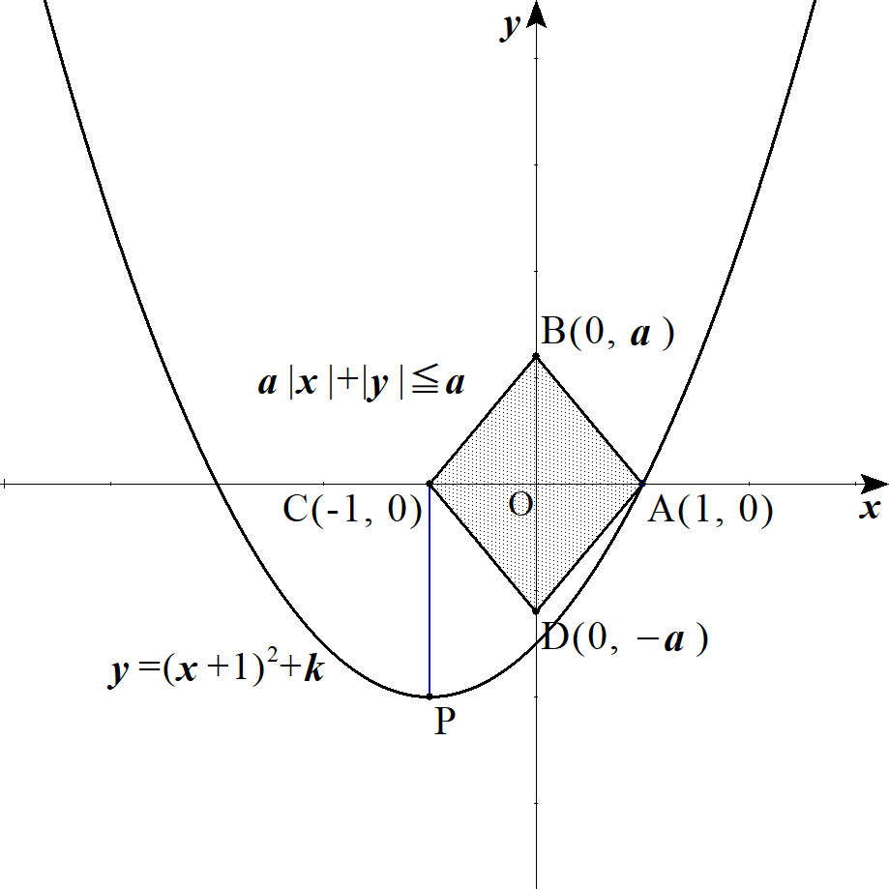
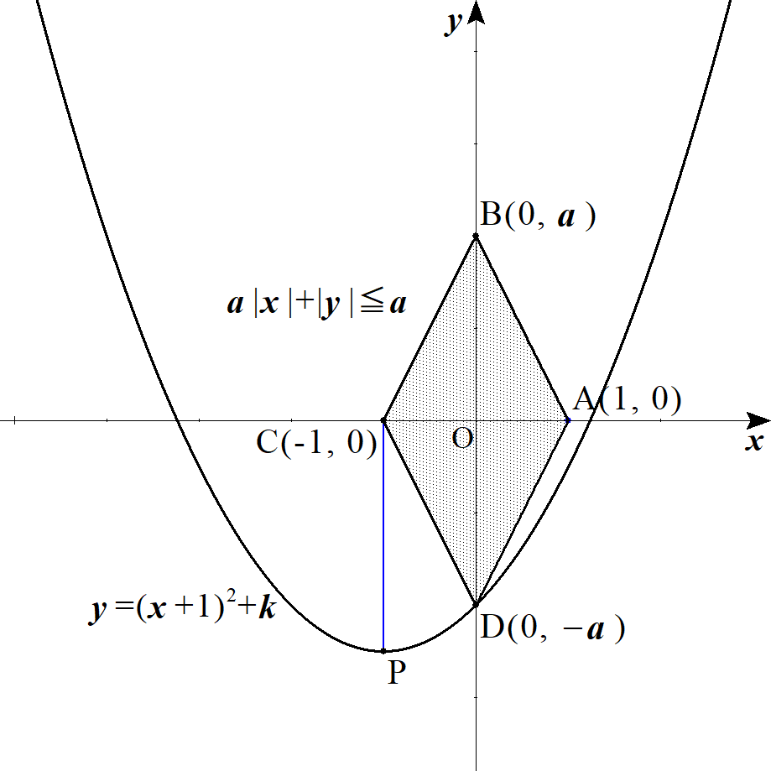

 |  |  | １゜ |  | について |  |  |  |  |  |  |  |  |  |  |  |  |  |  | ２゜ |  | について
 |  |  |  |  | ①に |  |  |  |  | を代入して |  |  |  |  |  |  |  |  |  |  |  | ①に |  |  |  |  |  | を代入して |  |  |  |  |  |  |  |  |  |  |  |  |  |  |  |  |  |  | A(1,\ 0) |  |  |  |  |  |  |  |  | D(0,\ -a)

 |  |  |  |  |  |  |  |  |  |  |  |  |  |  |  |  |  |  |  |  |  |  |  |  |  |  |  |  |  |  |  |  |  |  |  |  |  |  |  |  |  |  |  |  |  |  | 0=\left(1+1\right)^2+k |  |  |  |  |  |  |  |  | -a=\left(0+1\right)^2+k

 |  |  | (∴) |  |  |  |  | ･･･② |  |  |  |  |  |  |  |  |  |  |  | (∴) |  |  |  |  |  |  | ･･･③ |  |  |  |  |  |  |  |  |  |  |  |  |  |  |  |  |  |  |  |  |  |  | k=-a-1

 |  |  | ②，③の小さい方が求める最小値である。

 |  |  |  |  |  |  |  |  |  |  |  |  |  |  |  |  |  |  |  |  |  |  |  |  |  |  |  |  |  |  |  |  |  |  |  |  |  |  |  |  |  |  |  |  |  |  | -4>-a-1

 |  |  | (∴) |  |  |  |  |  |  |  |  |  |  |  |  |  |  |  |  |  |  |  |  |  |  |  |  |  |  |  |  |  |  |  |  |  |  |  |  |  |  |  |  |  |  |  | a>3

 |  |  | よって |  |  |  |  |  |  |  | のとき 最小値 |  |  |  |  |  |  |  |  |  |  |  |  |  |  |  |  |  |  |  |  |  |  |  |  |  |  |  |  |  |  |  |  |  |  |  | a>3 |  |  | -a-1
 |  |  |  |  |  |  |  |  |  |  | のとき 最小値 |  |  |  |  |  |  |  |  |  |  |  |  |  |  |  |  |  |  |  |  |  |  |  |  |  |  |  |  |  |  |  |  |  |  |  | 0<a\leqq 3

 | (２) |  | １゜ |  | ①が |  |  |  | と接するとき |  |  |  |  |  |  |  |  |  |  | ２゜ |  | ①が |  |  |  |  | を通るとき |  |  |  |  |  |  |  |  |  |  |  |  |  |  |  |  |  |  |  | BC |  | B(0,\ a)
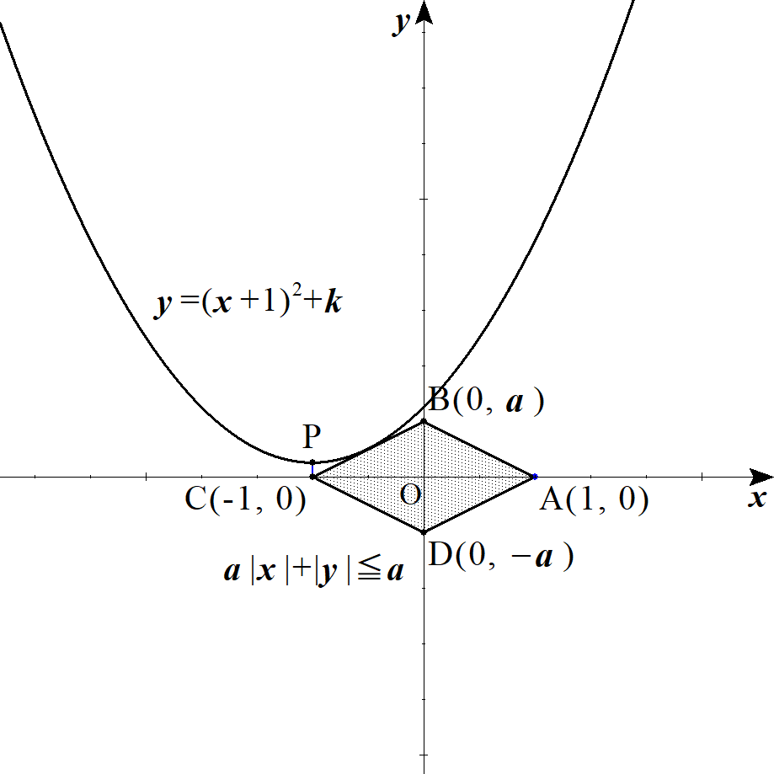
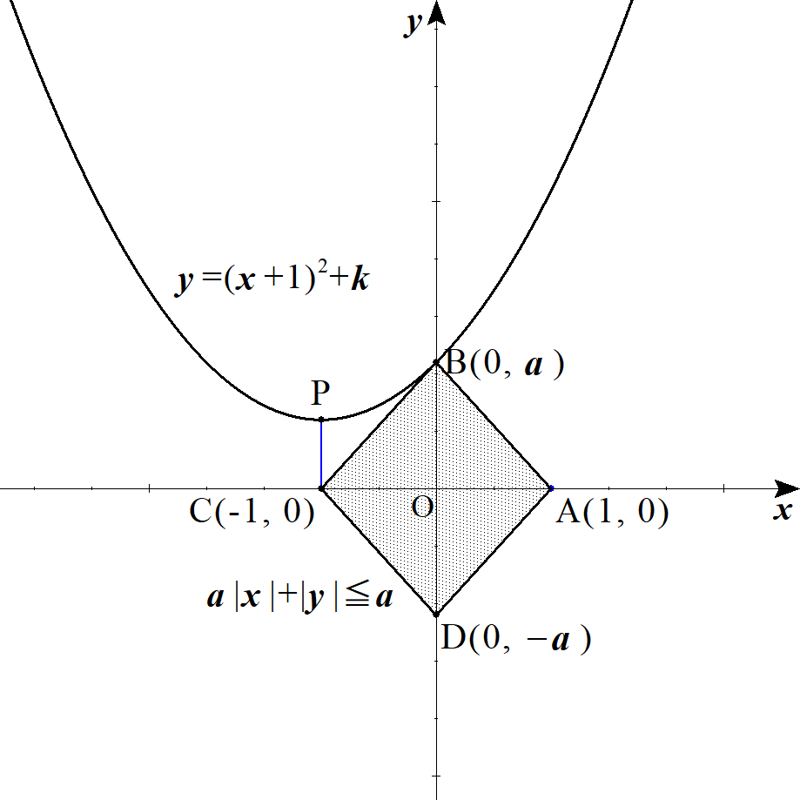

 |  |  | １゜ |  | について |  |  |  |  |  |  |  |  |  |  |  |  |  |  | ２゜ |  | について
 |  |  |  |  |  | の方程式は |  |  |  |  |  |  |  |  |  | ･･･④ |  |  |  |  |  | ①に |  |  |  |  | を代入して |  |  |  |  |  |  |  |  |  |  |  |  |  |  |  |  |  |  |  | BC |  | y=a(x+1) |  |  |  |  | B(0,\ a)

 |  |  |  |  | ①と④が接するので連立して |  |  |  |  |  |  |  |  |  |  |  |  |  |  |  |  |  |  |  |  |  |  |  |  |  |  |  |  |  |  |  |  |  |  |  |  |  |  |  |  |  | a=\left(0+1\right)^2+k

 |  |  |  |  |  |  |  |  |  |  |  |  |  |  |  |  |  |  |  |  |  | (∴) |  |  |  |  |  |  |  |  |  |  |  |  |  |  |  |  |  |  |  |  |  |  |  |  | \left(x+1\right)^2+k=a(x+1) |  |  |  |  |  |  |  |  |  |  | k=a-1

 |  |  |  |  |  |  |  |  |  |  |  |  |  |  |  |  |  |  |  |  |  |  |  |  |  |  |  |  |  |  |  |  |  |  |  |  |  |  |  |  |  |  |  |  |  |  | x^2-(a-2)x+k-a+1=0

 |  |  |  |  | これが重解を持つとして、判別式 |  |  |  |  |  |  |  |  |  |  |  |  |  | より |  |  |  |  |  |  |  |  |  |  |  |  |  |  |  |  |  |  |  |  |  |  |  |  |  |  |  | D=0

 |  |  |  |  |  |  |  |  |  |  |  |  |  |  |  |  |  |  |  |  |  |  |  |  |  |  |  |  |  |  |  |  |  |  |  |  |  |  |  |  |  |  |  |  |  |  | D=\left(a-2\right)^2-4(k-a+1)=0

 |  |  |  |  | (∴) |  |  |  |  |  |  |  |  |  |  |  |  |  |  |  |  |  |  |  |  |  |  |  |  |  |  |  |  |  |  |  |  |  |  |  |  |  |  |  |  |  | k=\frac{a^2}{\ 4\ }

 |  |  |  |  | ここで |  |  |  | 座標は |  |  |  |  |  |  |  |  |  |  |  |  |  |  |  |  |  |  |  |  |  |  |  |  |  |  |  |  |  |  |  |  |  |  |  |  |  | x=\frac{a-2}{2}

 |  |  |  |  | 接点が |  |  |  | 上にあるとき |  |  |  |  |  |  |  |  |  |  |  |  |  |  |  |  |  |  |  |  |  |  |  |  |  |  |  |  |  |  |  |  |  |  |  |  |  | BC |  | -1\leqq \frac{a-2}{2}\leqq 0

 |  |  |  |  | (∴) |  |  |  |  |  |  |  |  |  |  |  |  |  |  |  |  |  |  |  |  |  |  |  |  |  |  |  |  |  |  |  |  |  |  |  |  |  |  |  |  |  | 0<a\leqq 2

 |  |  | 以上より

 |  |  |  |  |  |  |  |  | のとき |  |  | 最大値 |  |  |  |  |  |  |  |  |  |  |  |  |  |  |  |  |  |  |  |  |  |  |  |  |  |  |  |  |  |  |  |  |  |  | 0<a\leqq 2 |  |  |  |  | \frac{a^2}{4}

 |  |  |  |  |  |  |  |  | のとき |  |  | 最大値 |  |  |  |  |  |  |  |  |  |  |  |  |  |  |  |  |  |  |  |  |  |  |  |  |  |  |  |  |  |  |  |  |  |  | a>2 |  |  | a-1

９ |  |  |  |  |  |  |  |  |  |  |  |  |  |  |  |  |  |  |  |  |  |  |  |  |  |  |  |  |  |  |  |  |  |  |  |  |  |  |  |  |  |  |  |  |  |  | x\geqq 0,\ \ \ y\geqq 0
 |  |  |  |  |  |  |  |  |  |  |  |  |  |  | ･･･① |  |  |  |  |  |  |  |  |  |  |  |  |  |  |  |  |  |  |  |  |  |  |  |  |  |  |  |  |  |  |  | 2x+3y\leqq 12

 |  |  |  |  |  |  |  |  |  |  |  |  |  |  | ･･･② |  |  |  |  |  |  |  |  |  |  |  |  |  |  |  |  |  |  |  |  |  |  |  |  |  |  |  |  |  |  |  | ax+\left(4-\frac{3}{\ 2\ }a\right)y\leqq 8\ \ \ (a>0)

 |  |  | 直線 |  |  |  |  |  |  |  |  |  |  |  |  |  |  |  |  |  |  |  |  |  |  |  |  |  |  |  |  |  |  |  |  |  |  |  |  |  |  |  |  |  |  |  | l:\ 2x+3y=12

 |  |  |  |  |  |  |  |  |  |  |  |  |  |  |  | とする。 |  |  |  |  |  |  |  |  |  |  |  |  |  |  |  |  |  |  |  |  |  |  |  |  |  |  |  |  |  |  | m:\ ax+\left(4-\frac{3}{\ 2\ }a\right)y=8

 |  |  | 直線 |  |  | が |  | に係らず必ず通る点を求めると |  |  |  |  |  |  |  |  |  |  |  |  |  |  |  |  |  |  |  |  |  | ◎ | ｢ ｣ | に係らず必ず通る点の割出し｣では

 |  |  |  |  |  |  |  |  |  |  |  |  |  |  |  |  |  |  |  |  |  |  |  |  |  |  |  |  |  |  |  | で括れ!!! |  |  |  |  |  |  |  |  |  |  |  |  |  |  | a\left(x-\frac{3}{\ 2\ }y\right)+4(y-2)=0

 |  |  | よって

 |  |  |  |  |  |  |  |  |  |  |  |  |  |  |  |  |  |  |  |  |  |  |  |  |  |  |  |  |  |  |  |  |  |  |  |  |  |  |  |  |  |  |  |  |  |  | x-\frac{3}{\ 2\ }y=0
 |  |  |  |  |  |  |  |  |  |  |  |  |  |  |  |  |  |  |  |  |  |  |  |  |  |  |  |  |  |  |  |  |  |  |  |  |  |  |  |  |  |  |  |  |  |  |  |  |  |  |  |  |  |  | \iff |  |  |  | (x,\ y)=(3,\ 2)
 |  |  |  |  |  |  |  |  |  |  |  |  |  |  |  |  |  |  |  |  |  |  |  |  |  |  |  |  |  |  |  |  |  |  |  |  |  |  |  |  |  |  |  |  |  |  | y-2=0

 |  |  | よって、直線 |  |  |  |  |  | は |  | に係らず点 |  |  |  |  |  | を通る。 |  |  |  |  |  |  |  |  |  |  |  |  |  |  |  |  |  |  |  |  |  |  |  |  |  |  |  |  |  | (3,\ 2)
 |  |  | また 点 |  |  |  |  | は直線 |  |  | も必ず通る。 |  |  |  |  |  |  |  |  |  |  |  |  |  |  |  |  |  |  |  |  |  |  |  |  |  |  |  |  |  |  |  |  |  |  |  | (3,\ 2)

 |  |  | また ②の領域は直線 |  |  |  |  |  |  |  | に関して原点と同じ側の領域を表す。 |  |  |  |  |  |  |  |  |  |  |  |  |  |  |  |  |  |  | ◎ | 文字 |  |  | を含むなら場合分け!!

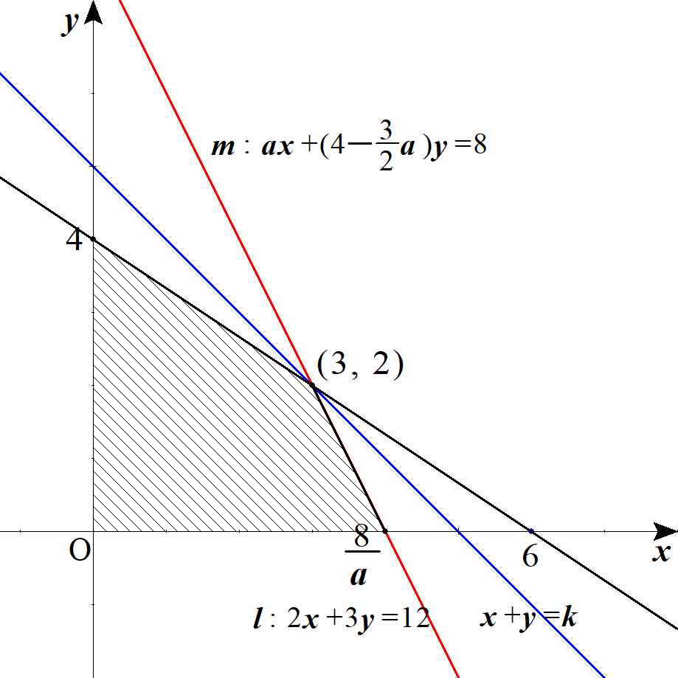
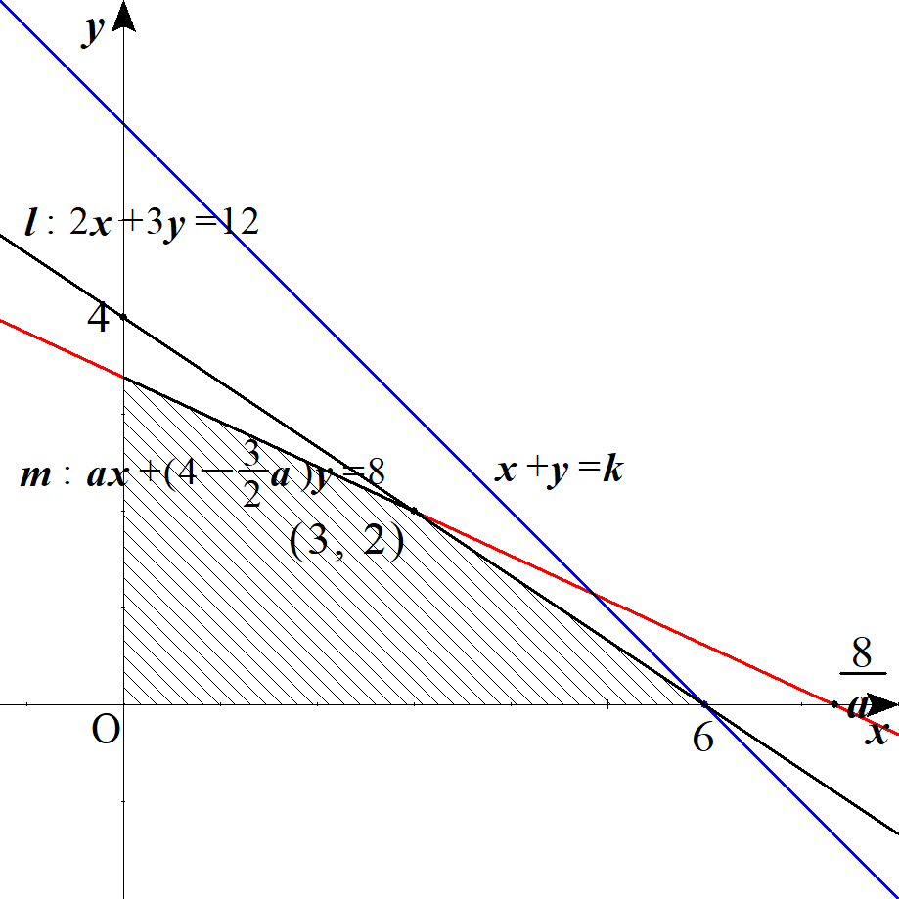
 |  |  | １゜ |  |  |  |  |  | つまり |  |  |  |  |  | のとき |  |  |  |  | ２゜ |  |  |  |  |  | つまり |  |  |  |  |  |  | のとき |  |  |  |  |  |  |  |  |  |  |  |  |  | \frac{8}{\ a\ }\leqq 5 |  |  |  |  |  |  |  |  |  | \frac{8}{\ a\ }>6
 |  |  |  |  |  |  |  |  |  |  |  |  |  |  |  |  |  |  |  |  |  |  |  |  |  |  |  |  |  |  |  |  |  |  |  |  |  |  |  |  |  |  |  |  |  |  | a\geqq \frac{8}{\ 5\ } |  |  |  |  |  |  |  |  |  | 0<a<\frac{4}{\ 3\ }

 |  |  |  |  |  |  |  |  |  |  |  |  |  |  |  |  |  |  |  |  |  |  |  |  |  |  |  |  |  |  |  |  |  |  |  |  |  |  |  |  |  |  |  |  |  |  | k=3+2=5 |  |  |  | k=6+0=6

 |  |  | ３゜ |  |  |  |  |  |  | つまり |  |  |  |  |  |  |  | のとき |  |  |  |  |  |  |  |  |  |  |  |  |  |  |  |  |  |  |  |  |  |  |  |  |  |  |  |  | 5<\frac{8}{\ a\ }\leqq 6 |  |  |  |  |  |  |  |  |  | \frac{4}{\ 3\ }\leqq a<\frac{8}{\ 5\ }
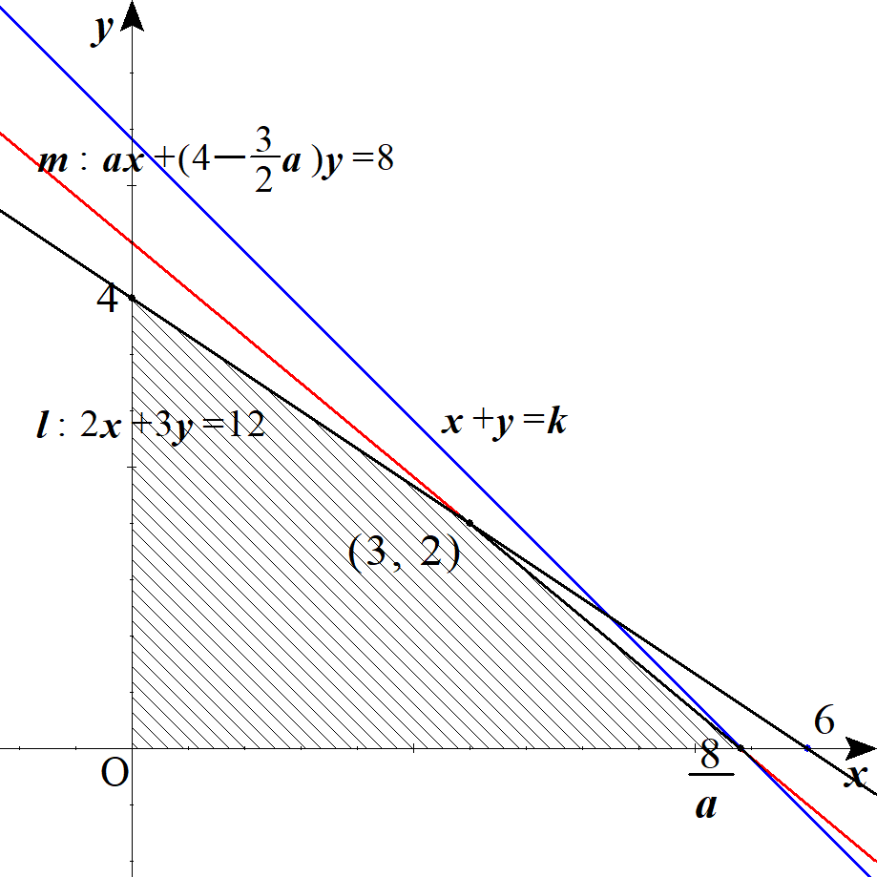

 |  |  |  |  |  |  |  |  |  |  |  |  |  |  |  |  |  |  |  |  |  | 以上１゜～３゜より
 |  |  |  |  |  |  |  |  |  |  |  |  |  |  |  |  |  |  |  |  |  |  |  |  |  |  |  |  |  |  |  |  |  |  |  |  |  |  |  |  |  |  |  |  |  |  | 5\ \ \ \left(a\geqq \frac{8}{\ 5\ }\right)

 |  |  |  |  |  |  |  |  |  |  |  |  |  |  |  |  |  |  |  |  |  |  |  |  |  |  |  |  |  |  |  |  |  |  |  |  |  |  |  |  |  |  |  |  |  |  | k=\frac{8}{\ a\ }+0=\frac{8}{\ a\ } |  |  |  |  |  |  |  |  |  |  |  |  |  | f(a)= |  |  |  | \frac{8}{\ a\ }\ \ \ \left(\frac{4}{\ 3\ }\leqq a<\frac{8}{\ 5\ }\right)

 |  |  |  |  |  |  |  |  |  |  |  |  |  |  |  |  |  |  |  |  |  |  |  |  |  |  |  |  |  |  |  |  |  |  |  |  |  |  |  |  |  |  |  |  |  |  | 6\ \ \ \left(0<a<\frac{4}{\ 3\ }\right)

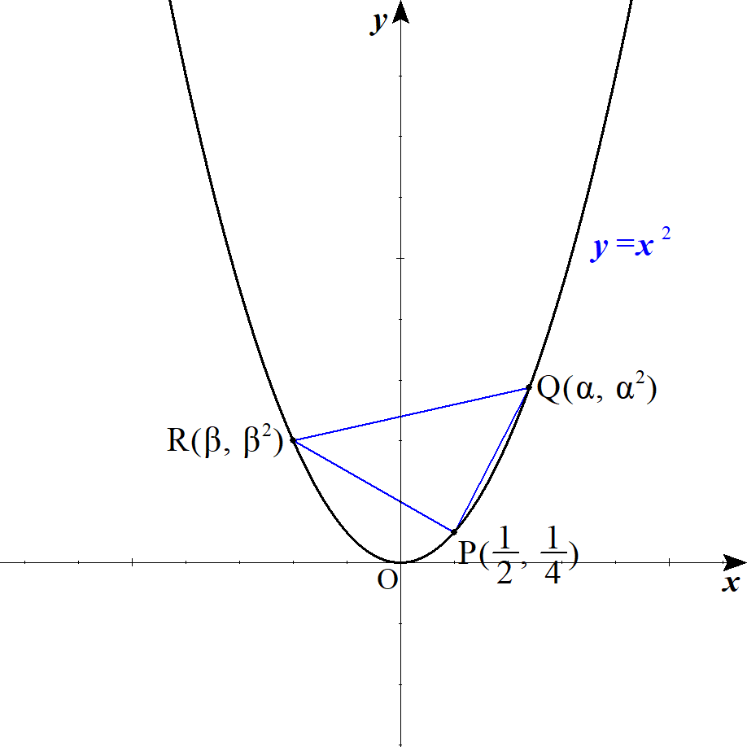
１０ |  |  |  |  |  | は |  |  |  |  | の重心より |  |  |  |  |  |  |  |  |  |  |  |  |  |  |  |  |  |  |  |  |  |  |  |  |  |  |  |  |  |  |  |  |  |  |  | G(X,\ Y) |  |  |  | \triangle PQR

 |  |  |  |  |  |  |  |  |  |  |  |  |  |  |  |  |  |  |  |  |  |  |  |  |  |  |  |  |  |  |  |  |  |  |  |  |  |  |  |  |  |  |  |  |  |  | X=\frac{1}{\ 3\ }\left(\alpha+\beta+\frac{1}{\ 2\ }\right)
 |  |  |  |  |  |  |  |  |  |  |  |  |  |  |  | ･･･①
 |  |  |  |  |  |  |  |  |  |  |  |  |  |  |  |  |  |  |  |  |  |  |  |  |  |  |  |  |  |  |  |  |  |  |  |  |  |  |  |  |  |  |  |  |  |  | Y=\frac{1}{\ 3\ }\left(\alpha^2+\beta^2+\frac{1}{\ 4\ }\right)

 |  |  |  |  |  |  | より |  |  |  |  |  |  | から |  |  |  |  |  |  |  |  |  |  |  |  |  |  |  |  |  |  |  |  |  |  |  |  |  |  |  |  |  |  |  |  | PQ=PR |  |  | PQ^2=PR^2

 |  |  |  |  |  |  |  |  |  |  |  |  |  |  |  |  |  |  |  |  |  |  |  |  |  |  |  |  |  |  |  |  |  |  |  |  |  |  |  |  |  |  |  |  |  |  | \left(\alpha-\frac{1}{\ 2\ }\right)^2+\left(\alpha^2-\frac{1}{\ 4\ }\right)^2=\left(\beta-\frac{1}{\ 2\ }\right)^2+\left(\beta^2-\frac{1}{\ 4\ }\right)^2

 |  |  |  |  |  |  |  |  |  |  |  |  |  |  |  |  |  |  |  |  |  |  |  |  |  |  |  |  |  |  |  |  |  |  |  |  |  |  |  |  |  |  |  |  |  |  | \left(\alpha-\frac{1}{\ 2\ }\right)^2-\left(\beta-\frac{1}{\ 2\ }\right)^2+\left(\alpha^2-\frac{1}{\ 4\ }\right)^2-\left(\beta^2-\frac{1}{\ 4\ }\right)^2=0

 |  |  |  |  |  |  |  |  |  |  |  |  |  |  |  |  |  |  |  |  |  |  |  |  |  |  |  |  |  |  |  |  |  |  |  |  |  |  |  |  |  |  |  |  |  |  | (\alpha-\beta)(\alpha+\beta-1)+\left(\alpha^2-\beta^2\right)\left(\alpha^2+\beta^2-\frac{1}{\ 2\ }\right)=0

 |  |  |  |  | より |  |  |  |  | で両辺を割って |  |  |  |  |  |  |  |  |  |  |  |  |  |  |  |  |  |  |  |  |  |  |  |  |  |  |  |  |  |  |  |  |  |  |  |  | \alpha\ne\beta |  |  |  |  |  |  | \alpha-\beta

 |  |  |  |  |  |  |  |  |  |  |  |  |  |  |  |  |  |  |  |  |  |  |  |  |  |  |  |  |  |  |  |  |  |  |  |  |  |  |  |  |  |  |  |  |  |  | (\alpha+\beta-1)+(\alpha+\beta)\left(\alpha^2+\beta^2-\frac{1}{\ 2\ }\right)=0

 |  |  | (∴) |  |  |  |  |  |  |  |  |  |  |  |  |  | ･･･② |  |  |  |  |  |  |  |  |  |  |  |  |  |  |  |  |  |  |  |  |  |  |  |  |  |  |  |  |  | (\alpha+\beta)\left(\alpha^2+\beta^2+\frac{1}{\ 2\ }\right)=1

 |  |  | ここで |  |  |  |  |  |  |  |  |  |  |  | とおくと |  |  |  |  |  |  |  |  |  |  |  |  |  |  | ◎ | 対称式 |  |  |  |  |  |  |  | の置き換えは |  |  |  |  |  |  |  | \alpha+\beta=s,\ \alpha^2+\beta^2=t

 |  |  | ①，②はそれぞれ |  |  |  |  |  |  |  |  |  |  |  |  |  |  |  |  |  |  |  |  |  |  |  |  |  |  |  | 実数条件からの判別式で立式

 |  |  |  |  |  |  |  |  |  |  |  |  |  |  |  |  |  |  |  |  |  |  |  |  |  |  |  |  |  |  |  |  |  |  |  |  |  |  |  |  |  |  |  |  |  |  | X=\frac{1}{\ 3\ }\left(s+\frac{1}{\ 2\ }\right) |  |  |  |  |  |  |  |  |  |  |  |  |  |  |  |  |  |  | s=3X-\frac{1}{\ 2\ }
 |  |  |  |  |  |  |  |  |  |  |  |  |  |  |  |  |  |  |  |  |  |  | ･･･③ |  |  |  |  |  |  |  |  |  |  |  |  |  |  |  |  |  |  |  |  |  |  |  |  | \iff
 |  |  |  |  |  |  |  |  |  |  |  |  |  |  |  |  |  |  |  |  |  |  |  |  |  |  |  |  |  |  |  |  |  |  |  |  |  |  |  |  |  |  |  |  |  |  | Y=\frac{1}{\ 3\ }\left(t+\frac{1}{\ 4\ }\right) |  |  |  |  |  |  |  |  |  |  |  |  |  |  |  |  |  |  | t=3Y-\frac{1}{\ 4\ }

 |  |  |  |  |  |  |  |  |  |  |  |  |  |  |  |  |  |  |  |  |  |  | ･･･④ |  |  | となる。 |  |  |  |  |  |  |  |  |  |  |  |  |  |  |  |  |  |  |  |  | s\left(t+\frac{1}{\ 2\ }\right)=1

 |  |  | ③を④に代入して

 |  |  |  |  |  |  |  |  |  |  |  |  |  |  |  |  |  |  |  |  |  |  |  |  |  |  |  |  |  |  |  |  |  |  |  |  |  |  |  |  |  |  |  |  |  |  | \left(3X-\frac{1}{\ 2\ }\right)\left(3Y+\frac{1}{\ 4\ }\right)=1

 |  |  | (∴) |  |  |  |  |  |  |  |  |  |  |  |  |  | ･･･⑤ |  |  |  |  |  |  |  |  |  |  |  |  |  |  |  |  |  |  |  |  |  |  |  |  |  |  |  |  |  | \left(X-\frac{1}{\ 6\ }\right)\left(Y+\frac{1}{\ 12\ }\right)=\frac{1}{\ 9\ }

 |  |  | また
 |  |  |  |  |  |  |  |  |  |  |  |  |  |  |  |  |  |  |  |  |  |  | より |  |  |  |  |  |  |  |  |  |  |  |  |  |  |  |  |  |  |  |  |  |  |  | \alpha\beta=\frac{1}{\ 2\ }\left\{\left(\alpha+\beta\right)^2-\left(\alpha^2+\beta^2\right)\right\}=\frac{1}{\ 2\ }\left(s^2-t\right)

 |  |  |  |  | を２解に持つ |  |  |  |  |  | の２次方程式は |  |  |  |  |  |  |  |  |  |  |  |  |  |  |  |  |  |  |  |  |  |  |  |  |  |  |  |  |  |  |  |  |  |  |  | \alpha,\ \beta

 |  |  |  |  |  |  |  |  |  |  |  |  |  |  |  |  |  |  |  |  |  |  |  |  |  |  |  |  |  |  |  |  |  |  |  |  |  |  |  |  |  |  |  |  |  |  | A^2-(\alpha+\beta)A+\alpha\beta=0

 |  |  | これが異なる２実解 |  |  |  |  |  |  |  |  | を持つので、判別式 |  |  |  |  |  |  |  |  | より |  |  |  |  |  |  |  |  |  |  |  |  |  |  |  |  |  |  |  |  |  |  |  |  |  | \alpha,\ \beta |  |  |  |  |  |  | D>0

 |  |  |  |  |  |  |  |  |  |  |  |  |  |  |  |  |  |  |  |  |  |  |  |  |  |  |  |  |  |  |  |  |  |  |  |  |  |  |  |  |  |  |  |  |  |  | D=s^2-2\left(s^2-t\right)>0

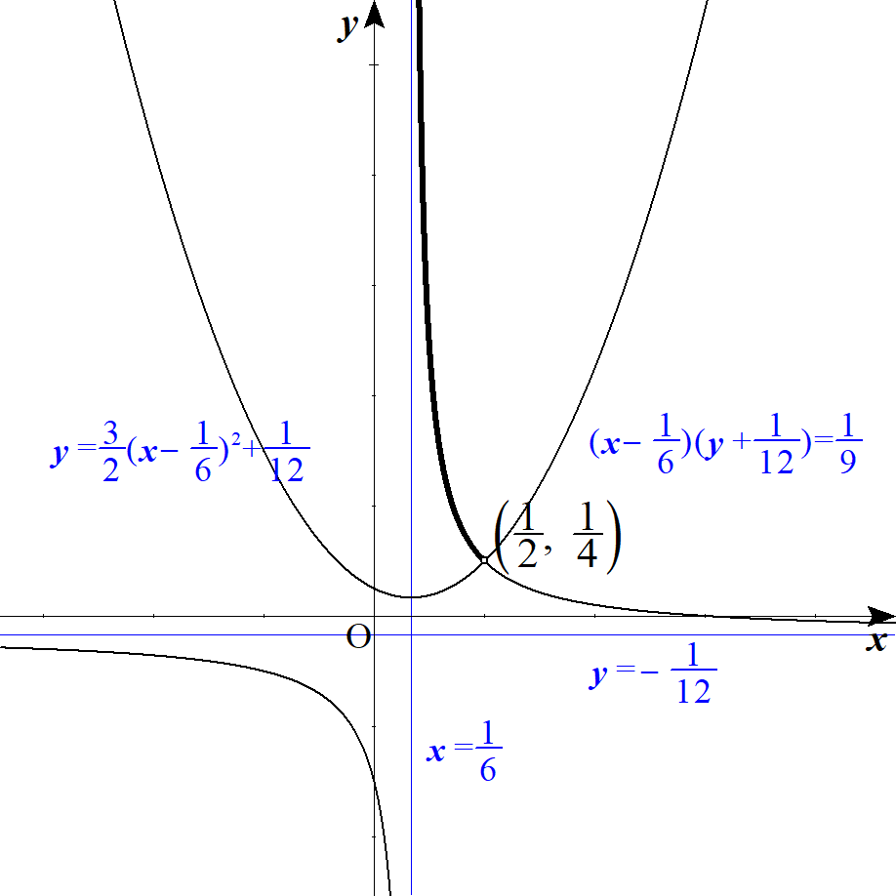
 |  |  |  |  |  |  |  |  |  |  |  |  |  |  |  |  |  |  |  |  |  |  |  |  |  |  |  |  |  |  |  |  |  |  |  |  |  |  |  |  |  |  |  |  |  |  | 2t-s^2>0

 |  |  | ③を代入して

 |  |  |  |  |  |  |  |  |  |  |  |  |  |  |  |  |  |  |  |  |  |  |  |  |  |  |  |  |  |  |  |  |  |  |  |  |  |  |  |  |  |  |  |  |  |  | 2\left(3Y-\frac{1}{\ 4\ }\right)-\left(3X-\frac{1}{\ 2\ }\right)^2>0

 |  |  |  |  |  |  |  |  |  |  |  |  |  |  |  |  |  |  |  |  |  |  |  |  |  |  |  |  |  |  |  |  |  |  |  |  |  |  |  |  |  |  |  |  |  |  | 6Y-\frac{1}{\ 2\ }>\left(3X-\frac{1}{\ 2\ }\right)^2

 |  |  | (∴) |  |  |  |  |  |  |  |  |  |  |  |  |  | ･･･⑥ |  |  |  |  |  |  |  |  |  |  |  |  |  |  |  |  |  |  |  |  |  |  |  |  |  |  |  |  |  | y>\frac{3}{\ 2\ }\left(X-\frac{1}{\ 6\ }\right)^2+\frac{1}{12}

 |  |  | ⑤，⑥より |  |  |  |  | の軌跡は

 |  |  |  |  |  |  |  |  |  |  |  |  |  |  |  | かつ |  |  |  |  |  |  |  |  |  |  |  |  |  |  |  |  |  |  |  |  |  |  |  |  |  |  |  |  |  |  | \left(X-\frac{1}{\ 6\ }\right)\left(Y+\frac{1}{\ 12\ }\right)=\frac{1}{\ 9\ } |  |  |  |  |  |  |  |  |  |  |  |  |  |  |  |  |  |  |  |  |  |  |  |  |  | y>\frac{3}{\ 2\ }\left(X-\frac{1}{\ 6\ }\right)^2+\frac{1}{12}

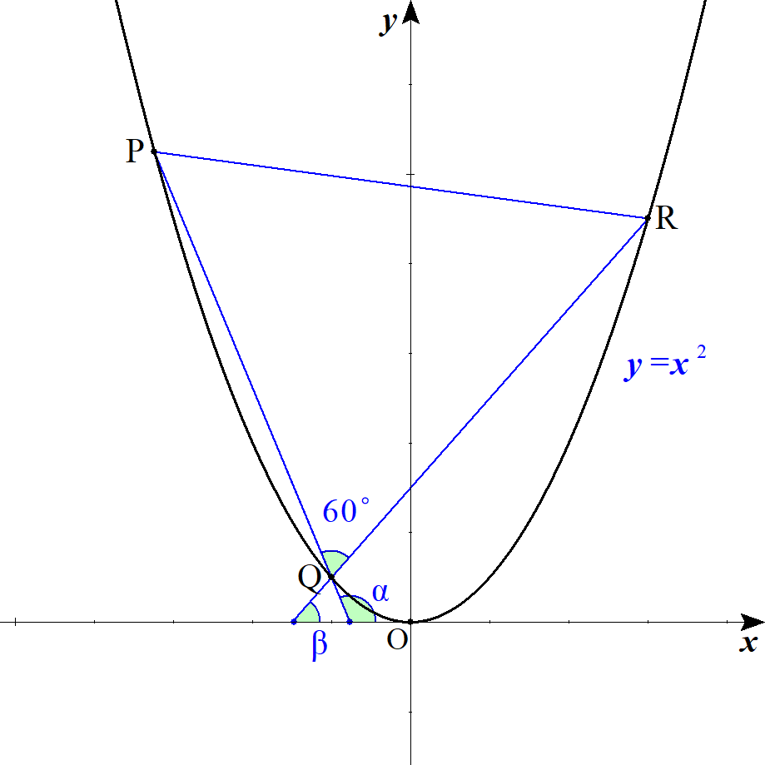
１１ | (１) |  |  |  |  |  |  |  |  |  |  |  |  |  |  |  |  |  |  |  |  |  |  |  |  |  |  |  |  |  |  |  |  |  |  |  |  |  |  |  |  |  |  |  |  |  | P\left(p,\ p^2\right),\ Q\left(q,\ q^2\right),\ R\left(r,\ r^2\right)
 |  |  |  | と |  | 軸とのなす角を |  |  |  |  |  |  |  |  |  |  |  |  |  |  |  |  |  |  |  |  |  |  |  |  |  |  |  |  |  |  |  |  |  |  |  |  |  |  |  |  | PQ
 |  |  |  | と |  | 軸とのなす角を |  |  |  |  |  |  | とおくと |  |  |  |  |  |  |  |  |  |  |  |  |  |  |  |  |  |  |  |  |  |  |  |  |  |  |  |  |  |  |  |  |  | QR

 |  |  |  |  |  |  |  |  |  |  |  |  |  |  |  |  |  |  |  |  |  |  |  |  |  |  |  |  |  |  |  |  |  |  |  |  |  |  |  |  |  |  |  |  |  |  | \alpha-\beta=\angle PQR=60^\circ

 |  |  |  |  |  |  |  |  |  |  |  |  |  |  |  |  |  |  |  |  |  |  |  |  |  |  |  |  |  |  |  |  |  |  |  |  |  |  |  |  |  |  |  |  |  |  | tan\,\alpha=\frac{q^2-p^2}{q-p}=q+p

 |  |  |  |  |  |  |  |  |  |  |  |  |  |  |  |  |  |  |  |  |  |  |  |  |  |  |  |  |  |  |  |  |  |  |  |  |  |  |  |  |  |  |  |  |  |  | tan\,\beta=\frac{r^2-q^2}{r-q}=r+q

 |  |  | このとき
 |  |  |  |  |  |  |  |  |  |  |  |  |  |  |  |  |  |  |  |  | より |  |  |  |  |  |  |  |  |  |  |  |  |  |  |  |  |  |  |  |  |  |  |  |  |  | tan(\alpha-\beta)=\frac{tan\,\alpha-tan\,\beta}{1+tan\,\alpha\,tan\,\beta},\ tan\,60^\circ=\sqrt{3}

 |  |  |  |  |  |  |  |  |  |  |  |  |  |  |  |  |  |  |  |  |  |  |  |  |  |  |  |  |  |  |  |  |  |  |  |  |  |  |  |  |  |  |  |  |  |  | \frac{(q+p)-(r+q)}{1+(q+p)(r+q)}=\sqrt{3}

 |  |  | よって
 |  |  |  |  |  |  |  |  |  |  |  |  |  |  |  |  |  |  |  |  |  |  |  |  |  |  |  |  |  |  |  |  |  |  |  |  |  |  |  |  |  |  |  |  |  |  | \sqrt{3}+\sqrt{3}(q+p)(r+q)=p-r

 |  |  | (∴) |  |  |  |  |  |  |  |  |  |  |  |  |  |  |  | ･･･① |  |  |  |  |  |  |  |  |  |  | ◎ | なす角は |  |  |  |  |  |  |  |  |  |  |  |  |  |  |  | \sqrt{3}+\sqrt{3}(qr+q^2+rp+pq)=p-r
 |  |  |  |  |  |  |  |  |  |  |  |  |  |  |  |  |  |  |  |  |  |  |  |  |  |  |  |  |  |  |  | 図形なら余弦定理
 |  |  | 同様に |  |  |  |  |  |  |  |  |  |  | より |  |  |  |  |  |  |  |  |  |  |  |  |  |  |  |  |  | ベクトルなら内積 |  |  |  |  |  |  |  |  |  |  |  |  |  |  | \angle QRP=\angle RPQ=60^\circ

 |  |  |  |  |  |  |  |  |  |  |  |  |  |  |  |  |  |  | ･･･② |  |  |  |  |  |  |  |  |  |  |  |  | 座標なら |  |  |  |  | (傾き) |  |  |  |  |  |  |  |  |  | \sqrt{3}+\sqrt{3}(rp+r^2+pq+qr)=q-p

 |  |  |  |  |  |  |  |  |  |  |  |  |  |  |  |  |  |  | ･･･③ |  |  |  |  |  |  |  |  |  |  |  |  |  |  |  |  |  |  |  |  |  |  |  |  |  |  |  | \sqrt{3}+\sqrt{3}(pq+p^2+qr+rp)=r-q

 |  |  | ①＋②＋③より

 |  |  |  |  |  |  |  |  |  |  |  |  |  |  |  |  |  |  |  |  |  |  |  |  |  |  |  |  |  |  |  |  |  |  |  |  |  |  |  |  |  |  |  |  |  |  | 3\sqrt{3}+\sqrt{3}\left\{3(pq+qr+rp)+\left(p^2+q^2+r^2\right)\right\}=0

 |  |  | (∴) |  |  |  |  |  |  |  |  |  |  |  |  |  |  |  |  |  |  |  |  |  |  |  |  |  |  |  |  |  |  |  |  |  |  |  |  |  |  |  |  |  |  |  | p^2+q^2+r^2=-3(pq+qr+rp)-3

 | (２) |  |  |  |  | の重心 |  |  |  |  |  | とおくと |  |  |  |  |  |  |  |  |  |  |  |  |  |  |  |  |  |  |  |  |  |  |  |  |  |  |  |  |  |  |  |  |  |  | \triangle PQR |  |  |  |  |  | G(X,\ Y)

 |  |  |  |  |  |  |  |  |  |  |  |  |  |  |  | であるから |  |  |  |  |  |  |  |  |  |  |  |  |  |  |  |  |  |  |  |  |  |  |  |  |  |  |  |  |  |  | G\left(\frac{p+q+r}{3},\ \frac{p^2+q^2+r^2}{3}\right)

 |  |  |  |  |  |  |  |  |  |  |  | ･･･④ |  |  |  |  |  |  |  |  |  |  |  |  |  |  |  |  |  |  |  |  |  |  |  |  |  |  |  |  |  |  |  |  |  |  | p+q+r=3X
 |  |  |  |  |  |  |  |  |  |  |  | ･･･⑤ |  |  |  |  |  |  |  |  |  |  |  |  |  |  |  |  |  |  |  |  |  |  |  |  |  |  |  |  |  |  |  |  |  |  | p^2+q^2+r^2=3Y

 |  |  | (1) より
 |  |  |  |  |  |  |  |  |  |  |  |  |  |  |  |  |  | ･･･⑥ |  |  |  |  |  |  |  |  |  |  |  |  |  |  |  |  |  |  |  |  |  |  |  |  |  |  |  |  | p^2+q^2+r^2=-3(pq+qr+rp)-3

 |  |  | ④，⑤，⑥より |  |  |  |  |  |  |  |  | を消去する。 |  |  |  |  |  |  |  |  |  |  |  |  |  |  |  |  |  |  |  |  |  |  |  |  |  |  |  |  |  |  |  |  |  |  | p,\ q,\ r
 |  |  | ⑤を⑥に代入して

 |  |  |  |  |  |  |  |  |  |  |  |  |  |  |  |  |  |  |  |  |  |  |  |  |  |  |  |  |  |  |  |  |  |  |  |  |  |  |  |  |  |  |  |  |  |  | 3Y=-3(pq+qr+rp)-3

 |  |  | (∴) |  |  |  |  |  |  |  |  |  |  |  | ･･･⑦ |  |  |  |  |  |  |  |  |  |  |  |  |  |  |  |  |  |  |  |  |  |  |  |  |  |  |  |  |  |  |  | pq+qr+rp=-Y-1

 |  |  | ここで ④を２乗して

 |  |  |  |  |  |  |  |  |  |  |  |  |  |  |  |  |  |  |  |  |  |  |  |  |  |  |  |  |  |  |  |  |  |  |  |  |  |  |  |  |  |  |  |  |  |  | p^2+q^2+r^2+2(pq+pr+rp)=9X^2

 |  |  | ⑤，⑦を代入して

 |  |  |  |  |  |  |  |  |  |  |  |  |  |  |  |  |  |  |  |  |  |  |  |  |  |  |  |  |  |  |  |  |  |  |  |  |  |  |  |  |  |  |  |  |  |  | 3Y+2(-Y-1)=9X^2

 |  |  | (∴) |  |  |  |  |  |  |  |  |  |  |  |  |  |  |  |  |  |  |  |  |  |  |  |  |  |  |  |  |  |  |  |  |  |  |  |  |  |  |  |  |  |  |  | Y=9X^2+2

 |  |  | よって
 |  |  |  |  |  |  |  | の重心は放物線 |  |  |  |  |  |  |  |  |  | 上にある。 |  |  |  |  |  |  |  |  |  |  |  |  |  |  |  |  |  |  |  |  |  |  |  |  |  |  |  |  | \triangle PQR |  |  |  |  |  | y=9x^2+2

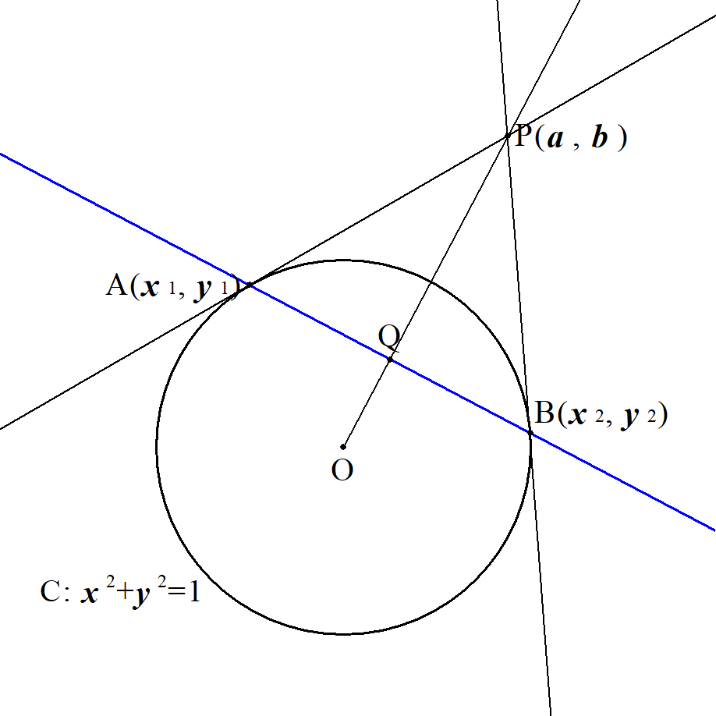
１２ |  |  |  |  |  |  |  |  |  |  |  |  |  |  |  |  |  |  |  |  |  |  |  |  |  |  |  |  |  | ◎ | (参考) |  |  | 極線
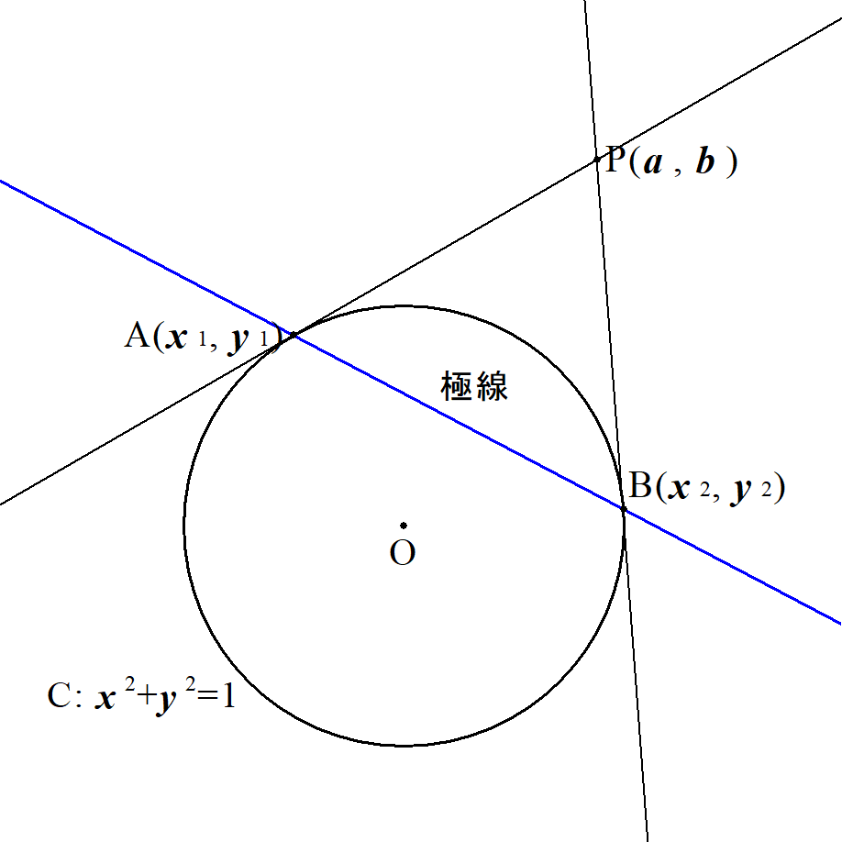

 |  |  |  |  |  |  |  |  |  |  |  |  |  |  |  |  |  |  |  |  |  |  |  |  |  |  |  |  |  |  | ２点 |  |  |  |  |  |  |  |  |  | を通る直線
 |  |  |  |  |  |  |  |  |  |  |  |  |  |  |  |  |  |  |  |  |  |  |  |  |  |  |  |  |  |  | (点 |  | の極線)を求める。
 | (１) |  |  |  |  |  |  |  |  |  | とすると |  |  |  |  |  |  |  |  |  |  |  |  |  |  |  |  |  |  |  |  | における |  |  |  | の接線と |  |  |  |  |  |  |  |  |  |  | A(x_1,\ y_1),\ B(x_2,\ y_2)
 |  |  |  |  |  |  |  |  | における |  |  |  |  |  | の接線は |  |  |  |  |  |  |  |  |  |  |  |  |  |  |  |  | における |  |  |  | の接線は |  |  |  |  |  |  |  |  |  |  | C:\ x^2+y^2=1 |  |  |  |  |  | A,\ B

 |  |  |  |  |  |  |  |  |  |  |  |  |  |  |  |  |  |  |  |  |  |  |  |  |  |  |  |  |  |  |  |  |  |  |  |  |  |  |  |  |  |  |  |  |  |  | x_1x+y_1y=1
 |  |  |  |  |  |  |  |  |  |  |  |  |  |  |  |  |  |  |  |  |  |  |  |  |  |  |  |  |  |  |  |  |  |  |  |  |  |  |  |  |  |  |  |  |  |  | x_2x+y_2y=1
 |  |  |  |  |  |  |  |  |  |  |  |  |  |  |  |  |  |  |  |  |  |  |  |  |  |  |  |  |  |  | これらが |  |  |  |  |  | を通るので代入して
 |  |  | これらは |  |  |  |  |  | を通るので代入して |  |  |  |  |  |  |  |  |  |  |  |  |  |  |  |  |  |  |  |  |  |  |  |  |  |  |  |  |  |  |  |  |  |  |  |  |  | P(a,\ b)

 |  |  |  |  |  |  |  |  |  |  |  |  |  |  |  |  |  |  |  |  |  |  |  |  |  |  |  |  |  |  |  |  |  |  |  |  |  |  |  |  |  |  |  |  |  |  | ax_1+by_1=1
 |  |  |  |  |  |  |  |  |  |  |  |  |  |  |  |  |  |  |  |  |  |  |  |  |  |  |  |  |  |  | ここで |  |  |  |  |  |  |  |  |  |  |  |  |  |  |  | ax_2+by_2=1
 |  |  |  |  |  |  |  |  |  |  |  |  |  |  |  |  |  |  |  |  |  |  |  |  |  |  |  |  |  |  |  |  |  |  |  |  | は２点 |  |  |  |  | を通るので
 |  |  | ここで |  |  |  |  |  |  |  |  |  |  |  |  |  |  |  |  |  |  |  |  |  |  |  |  |  |  |  |  |  | これが求める直線である。
 |  |  |  |  |  |  |  |  |  | ･･･① |  |  |  |  |  |  |  |  |  |  |  |  |  |  |  |  |  |  |  |  |  |  |  |  |  |  |  |  |  |  |  |  |  |  |  |  | ax+by=1

 |  |  | は上記の２式より |  |  |  |  |  |  |  | を通る直線を表す。 |  |  |  |  |  |  |  |  |  |  |  |  |  |  |  |  |  |  |  |  |  |  |  |  |  |  |  |  |  |  |  |  |  |  |  | A,\ B

 |  |  | また直線 |  |  |  |  | は
 |  |  |  |  |  |  |  |  |  | ･･･② |  |  |  |  |  |  |  |  |  |  |  |  |  |  |  |  |  |  |  |  |  |  |  |  |  |  |  |  |  |  |  |  |  |  |  |  | y=\frac{b}{\ a\ }x

 |  |  | ①，②の交点が |  |  |  |  |  | より、連立して

 |  |  |  |  |  |  |  |  |  |  |  |  |  |  |  |  |  |  |  |  |  |  |  |  |  |  |  |  |  |  |  |  |  |  |  |  |  |  |  |  |  |  |  |  |  |  | Q\left(\frac{a}{a^2+b^2},\ \frac{b}{a^2+b^2}\right)

 | (２) |  | 条件より |  |  |  |  |  | は |  |  |  |  |  |  |  |  |  |  |  |  |  |  |  |  |  |  |  |  |  |  |  |  |  |  |  |  |  |  |  |  |  |  |  |  |  | P(a,\ b)

 |  |  |  |  |  |  |  |  |  |  |  | ･･･③ |  |  |  |  |  |  |  |  |  |  |  |  |  |  |  |  |  |  |  |  |  |  |  |  |  |  |  |  |  |  |  |  |  |  | \left(a-3\right)^2+b^2=1

 |  |  | また |  |  |  |  | とすると |  |  |  |  |  |  |  |  |  |  |  |  |  |  |  |  |  |  |  |  |  |  |  |  |  |  |  |  |  |  |  |  |  |  |  |  |  |  | Q(X,\ Y)
 |  |  |  |  |  |  |  |  |  |  |  |  |  |  |  |  |  |  |  |  |  |  |  |  |  |  |  |  |  |  |  |  |  |  |  |  |  |  |  |  |  |  |  |  |  |  | X=\frac{a}{a^2+b^2},\ Y=\frac{b}{a^2+b^2}

 |  |  | ここで
 |  |  |  |  |  |  |  |  |  |  |  |  |  |  |  |  |  |  |  |  |  |  |  |  |  |  |  |  |  |  |  |  |  |  |  |  |  |  |  |  |  |  |  |  |  |  | X^2+Y^2=\frac{a^2}{\left(a^2+b^2\right)^2}+\frac{b^2}{\left(a^2+b^2\right)^2}=\frac{1}{a^2+b^2}

 |  |  | よって
 |  |  |  |  |  |  |  |  |  |  |  |  |  |  |  |  |  |  |  |  |  |  |  |  |  |  |  |  |  |  |  |  |  |  |  |  |  |  |  |  |  |  |  |  |  |  | X=a\left(X^2+Y^2\right),\ Y=b\left(X^2+Y^2\right)

 |  |  | (∴) |  |  |  |  |  |  |  |  |  |  |  |  |  |  |  |  |  |  |  |  |  |  |  |  |  |  |  |  |  |  |  |  |  |  |  |  |  |  |  |  |  |  |  | a=\frac{X}{X^2+Y^2},\ b=\frac{Y}{X^2+Y^2}

 |  |  | これを③に代入して

 |  |  |  |  |  |  |  |  |  |  |  |  |  |  |  |  |  |  |  |  |  |  |  |  |  |  |  |  |  |  |  |  |  |  |  |  |  |  |  |  |  |  |  |  |  |  | \left(\frac{X}{X^2+Y^2}-3\right)^2+\left(\frac{Y}{X^2+Y^2}\right)^2=1

 |  |  |  |  |  |  |  |  |  |  |  |  |  |  |  |  |  |  |  |  |  |  |  |  |  |  |  |  |  |  |  |  |  |  |  |  |  |  |  |  |  |  |  |  |  |  | \frac{X^2}{\left(X^2+Y^2\right)^2}-\frac{6X}{X^2+Y^2}+9+\frac{Y^2}{\left(X^2+Y^2\right)^2}=1

 |  |  |  |  |  |  |  |  |  |  |  |  |  |  |  |  |  |  |  |  |  |  |  |  |  |  |  |  |  |  |  |  |  |  |  |  |  |  |  |  |  |  |  |  |  |  | \frac{1}{X^2+Y^2}-\frac{6X}{X^2+Y^2}+8=0

 |  |  |  |  |  |  |  |  |  |  |  |  |  |  |  |  |  |  |  |  |  |  |  |  |  |  |  |  |  |  |  |  |  |  |  |  |  |  |  |  |  |  |  |  |  |  | 1-6X+8\left(X^2+Y^2\right)=0

 |  |  |  |  |  |  |  |  |  |  |  |  |  |  |  |  |  |  |  |  |  |  |  |  |  |  |  |  |  |  |  |  |  |  |  |  |  |  |  |  |  |  |  |  |  |  | X^2-\frac{3}{\ 4\ }X+Y^2+\frac{1}{\ 8\ }=0

 |  |  | (∴) |  |  |  |  |  |  |  |  |  |  |  |  |  |  |  |  |  |  |  |  |  |  |  |  |  |  |  |  |  |  |  |  |  |  |  |  |  |  |  |  |  |  |  | \left(X-\frac{3}{\ 8\ }\right)^2+Y^2=\left(\frac{1}{\ 8\ }\right)^2

 |  |  | よって |  |  |  | の軌跡は 中心 |  |  |  |  |  |  |  | 半径 |  |  | の円 |  |  |  |  |  |  |  |  |  |  |  |  |  |  |  |  |  |  |  |  |  |  |  |  |  |  |  |  | \left(\frac{3}{\ 8\ },\ 0\right) |  |  |  |  |  |  |  |  |  |  |  |  | \frac{1}{\ 8\ }

 |  | ２． |  | 高次方程式

１ |  |  |  |  |  |  |  |  |  |  |  |  |  |  |  |  |  |  |  |  | ･･･① |  |  |  |  |  |  |  |  |  |  |  |  |  |  |  |  |  |  |  |  |  |  |  |  |  | x^4+(a+2)x^3-(2a+2)x^2+(b+1)x+a^3=0

 |  |  | ①が |  |  |  |  | を解に持つとき |  |  |  |  |  |  |  | が実数であるから |  |  |  |  |  |  |  |  |  |  |  |  |  |  |  |  |  |  |  |  |  |  |  |  |  |  |  |  |  |  | x=1+i |  |  | a,\ b
 |  |  |  |  |  |  |  | も解に持つ。 |  |  |  |  |  |  |  |  |  |  |  |  |  |  |  |  |  |  |  |  |  |  |  |  |  |  |  |  |  |  |  |  |  |  |  |  |  |  | x=1-i

 |  |  |  |  |  |  | を２解にもつ２次方程式は 解と係数の関係から |  |  |  |  |  |  |  |  |  |  |  |  |  |  |  |  |  |  |  |  |  |  |  |  |  |  |  |  |  |  |  |  |  |  |  |  |  |  |  | x=1\pm i

 |  |  | ①の左辺は |  |  |  |  |  |  |  |  | で割り切れる。 |  |  |  |  |  | ･･･③ |  |  |  |  |  |  |  |  |  |  |  |  |  |  |  |  |  |  |  |  |  |  |  |  |  |  |  |  | x^2-2x+2

 |  |  | ①の左辺を |  |  |  |  |  | とすると |  |  |  |  |  |  |  |  |  |  |  |  |  |  |  |  |  |  |  |  |  |  |  |  |  |  |  |  |  |  |  |  |  |  |  |  |  | f(x)

 |  |  | ③より
 |  |  |  |  |  |  |  |  |  |  |  |  |  |  |  |  |  |  |  |  |  |  |  |  |  |  |  |  |  |  |  |  |  |  |  |  |  |  |  |  |  |  |  |  |  |  | -2a+b+1=0 |  |  |  |  | \iff |  |  |  | (a,\ b)=(2,\ 3)
 |  |  |  |  |  |  |  |  |  |  |  |  |  |  |  |  |  |  |  |  |  |  |  |  |  |  |  |  |  |  |  |  |  |  |  |  |  |  |  |  |  |  |  |  |  |  | a^3-8=0
 |  |  |  |  |  |  |  |  |  |  |  |  |  |  |  |  |  |  |  |  |  |  |  |  |  |  |  |  | )
 |  |  | このとき
 |  |  |  |  |  |  |  |  |  |  |  |  |  |  |  |  |  |  |  |  |  |  |  |  |  |  |  |  |  |  |  |  |  |  |  |  |  |  |  |  |  |  |  |  |  |  | f(x)=\left(x^2-2x+2\right)\left(x^2+6x+4\right)
 |  |  |  |  | となり |  |  |  |  |  | 以外の解は |  |  |  |  |  |  |  |  |  |  |  |  |  |  |  |  |  |  |  |  |  |  |  |  |  |  |  |  |  |  |  |  |  |  |  | x=1+i
 |  |  |  |  |  |  |  |  |  |  |  |  |  |  |  |  |  |  |  |  |  |  |  |  |  |  |  |  |  |  |  |  |  |  |  |  |  |  |  |  |  |  |  |  |  |  | x=1-i,\ -3\pm \sqrt{5}

２ | (１) |  |  |  |  |  |  |  |  |  |  |  | の係数は実数であり |  |  |  |  |  |  |  |  |  |  |  |  |  |  |  |  |  |  |  |  |  |  |  |  |  |  |  |  |  |  |  |  |  | f(x)=x^3+8x^2+mx+60

 |  |  |  |  |  | の解の一つが |  |  |  |  |  |  |  |  | より |  |  |  |  |  | も解となり、残りの実数解を |  |  |  |  |  |  |  |  |  |  | とおくと |  |  |  |  |  |  |  |  |  |  |  |  |  |  | f(x)=0 |  |  |  | x=a+bi |  |  |  |  | x=a-bi

 |  |  | 解と係数の関係より

 |  |  |  |  |  |  |  |  |  |  |  |  |  |  |  |  |  |  |  |  | ･･･① |  |  |  |  |  |  |  |  | ◎ | (参考) |  |  | 解と係数の関係 |  |  |  |  |  |  |  |  |  |  |  |  | (a+bi)+(a-bi)+k=-8
 |  |  |  |  |  |  |  |  |  |  |  |  |  |  |  |  |  |  |  |  | ･･･② |  |  |  |  |  |  |  |  |  |  |  |  |  |  |  |  |  |  |  |  |  |  |  |  |  | (a+bi)(a-bi)+k(a+bi)+k(a-bi)=m
 |  |  |  |  |  |  |  |  |  |  |  |  |  |  |  |  |  |  |  |  | ･･･③ |  |  |  |  |  |  |  |  |  | すわなち |  |  |  |  |  |  |  |  |  |  |  |  |  | ･･･⑤ |  | (a+bi)(a-bi)k=-60

 |  |  | ①より |  |  |  |  |  |  |  |  |  |  |  |  |  |  |  |  |  |  |  |  |  |  |  |  |  |  |  | また３解 |  |  |  |  |  |  | を持つとき
 |  |  |  |  |  |  |  |  |  |  | ･･･④ |  |  |  |  |  |  |  |  |  |  |  |  |  |  |  |  |  |  |  |  |  |  |  |  |  |  |  |  |  |  |  |  |  |  |  | k=-8-2a

 |  |  | ④を③に代入して

 |  |  |  |  |  |  |  |  |  |  |  |  |  | , |  |  |  |  |  |  |  |  |  |  |  |  |  |  |  |  |  |  |  |  |  |  |  |  |  |  |  |  |  |  | ･･･⑥ |  | \left(a^2+b^2\right)(-8-2a)=-60 |  |  |  |  |  |  |  |  |  |  |  |  | \left(a^2+b^2\right)(a+4)=30
 |  |  |  |  |  |  |  |  |  |  |  |  |  |  |  |  |  |  |  |  |  |  |  |  |  |  |  |  |  |  | ⑤と⑥を係数比較して
 |  |  |  |  | は整数であるから |  |  |  |  |  |  |  |  |  |  | も整数であり、共に 30 の正の約数である。 |  |  |  |  |  |  |  |  |  |  |  |  |  |  |  |  |  |  |  |  |  |  |  |  |  |  |  |  |  |  | a,\ b |  |  | a^2+b^2,\ a+4

 |  |  |  |  |  |  |  | それぞれが取り得る値を求めると |  |  |  |  |  |  |  |  |  |  |  |  |  |  |  |  |  |  |  |  |  |  |  |  |  |  |  |  |  |  |  |  |  |  |  |  |  |  | a^2+b^2,\ a+4

 |  |  |  |  |  |  |  |  |  |  |  |  |  |  |  |  |  |  |  |  |  |  |  |  |  |  |  |  |  |  |  |  |  |  |  |  |  |  |  |  |  |  |  |  |  |  | a^2+b^2=2,\ 5,\ 10
 |  |  | また
 |  |  |  |  |  |  |  |  |  | より |  |  |  |  |  |  |  |  |  |  |  |  |  |  |  |  |  |  |  |  |  |  |  |  |  |  |  |  |  |  |  |  |  |  |  |  | a^2+b^2\leqq 30

 |  |  |  |  |  |  |  |  | , |  |  |  |  |  |  |  |  |  |  |  |  |  |  |  |  |  |  |  |  |  |  |  |  |  |  |  |  |  |  |  |  |  |  |  |  |  | -5\leqq a \leqq 5 |  |  |  |  |  |  |  | -1\leqq a+4 \leqq 9
 |  |  |  |  |  |  |  |  |  |  |  |  |  |  |  |  |  |  |  |  |  |  |  |  |  |  |  |  |  | ◎ | 文字は因数分解
 |  |  | よって |  |  |  |  |  |  |  |  |  |  |  |  |  |  |  |  |  |  |  |  |  |  |  |  |  |  |  | 数字は素因数分解
 |  |  |  |  |  |  |  |  |  |  |  |  |  |  |  |  |  |  |  |  |  |  |  |  |  |  |  |  |  |  |  |  |  |  |  |  |  |  |  |  |  |  |  |  |  |  | \left(a^2+b^2,\ a+4\right)=(5,\ 6),\ (10,\ 3)

 |  |  | (∴) |  |  |  |  |  |  |  |  |  |  |  |  |  |  |  |  |  |  |  |  |  |  |  |  |  |  |  |  |  |  |  |  |  |  |  |  |  |  |  |  |  |  |  | (a,\ b)=(2,\ \pm 1),\ (-1,\ \pm 3)

 |  |  | このとき ④から

 |  |  |  |  |  |  |  |  |  |  |  |  |  |  |  |  |  |  |  |  |  |  |  |  |  |  |  |  |  |  |  |  |  |  |  |  |  |  |  |  |  |  |  |  |  |  | k=-12,\ -6

 |  |  | また ②から

 |  |  |  |  |  |  |  |  |  |  |  |  |  |  |  |  |  |  |  |  |  |  |  |  |  |  |  |  |  |  |  |  |  |  |  |  |  |  |  |  |  |  |  |  |  |  | m=a^2+b^2+2ka

 |  |  | よって
 |  |  |  |  |  |  |  |  |  |  |  |  |  | のとき |  |  |  |  |  |  |  |  |  |  |  |  |  |  |  |  |  |  |  |  |  |  |  |  |  |  |  |  |  |  |  |  | (a,\ b,\ k)=(2,\ \pm 1,\ -12) |  |  |  |  |  |  |  |  |  |  |  | m=-43

 |  |  |  |  |  |  |  |  |  |  |  |  |  | のとき |  |  |  |  |  |  |  |  |  |  |  |  |  |  |  |  |  |  |  |  |  |  |  |  |  |  |  |  |  |  |  |  | (a,\ b,\ k)=(-1,\ \pm 3,\ -6) |  |  |  |  |  |  |  |  |  |  |  | m=22

 |  |  | (∴) |  |  |  |  |  |  |  |  |  |  |  |  |  |  |  |  |  |  |  |  |  |  |  |  |  |  |  |  |  |  |  |  |  |  |  |  |  |  |  |  |  |  |  | m=-43,\ 22

 | (２) |  | (1) から求める解は |  |  |  |  |  |  |  |  |  |  |  | より |  |  |  |  |  |  |  |  |  |  |  |  |  |  |  |  |  |  |  |  |  |  |  |  |  |  |  |  |  |  |  | x=a\pm bi,\ k

 |  |  |  |  |  |  |  |  | のとき |  |  |  |  |  |  |  |  |  |  |  |  |  |  |  |  |  |  |  |  |  |  |  |  |  |  |  |  |  |  |  |  |  |  |  |  |  | m=-43 |  |  | x=2\pm i,\ -12
 |  |  |  |  |  |  |  |  | のとき |  |  |  |  |  |  |  |  |  |  |  |  |  |  |  |  |  |  |  |  |  |  |  |  |  |  |  |  |  |  |  |  |  |  |  |  |  | m=22 |  |  | x=-1\pm 3i,\ -6

３ |  |  |  |  | における虚数解の１つを |  |  |  |  |  |  |  |  |  | とすると |  |  |  |  |  |  |  |  |  |  |  |  |  |  |  |  |  |  |  |  |  |  |  |  |  |  |  |  |  |  |  | x^3=1

 |  |  |  |  |  |  |  |  |  |  |  |  |  |  |  |  |  |  |  |  |  |  |  |  |  |  |  |  |  |  |  |  |  |  |  |  |  |  |  |  |  |  |  |  |  |  | x^3-1=0

 |  |  |  |  |  |  |  |  |  |  |  |  |  | より |  |  |  |  |  |  |  |  |  |  |  |  |  |  |  |  |  |  |  |  |  |  |  |  |  |  |  |  |  |  |  |  | (x-1)\left(x^2+x+1\right)=0

 |  |  |  |  |  |  |  |  |  |  | ･･･① |  |  |  |  |  |  |  |  |  |  |  |  |  |  |  |  |  |  | ◎ |  |  |  |  |  |  |  |  |  |  |  |  |  |  |  |  | \omega^3=1
 |  |  |  |  |  |  |  |  |  |  | ･･･② |  |  | が成り立つ。 |  |  |  |  |  |  |  |  |  |  |  |  |  |  |  |  |  |  |  |  |  |  |  |  |  |  |  |  |  |  |  |  | \omega^2+\omega+1=0
 |  |  |  |  |  |  |  |  |  |  |  |  |  |  |  |  |  |  |  |  |  |  |  |  |  |  |  |  |  |  | で次数を下げる。
 |  |  | 与式を |  |  |  |  |  |  | で割ったときの商を |  |  |  |  |  |  |  |  | ，余りを |  |  |  |  |  | とおくと |  |  |  |  |  |  |  |  |  |  |  |  |  |  |  |  |  |  |  |  |  | x^2+x+1 |  |  |  | Q(x) |  |  |  | ax+b

 |  |  |  |  |  |  |  |  |  |  |  |  |  |  |  |  |  |  |  |  |  | ･･･③ |  |  |  |  |  |  |  |  |  |  |  |  |  |  |  |  |  |  |  |  |  |  |  |  | \left(x^{100}+1\right)^{100}+\left(x^2+1\right)^{100}+1=Q(x)+ax+b

 |  |  | ③で |  |  |  | を代入すると、②より |  |  |  |  |  |  |  |  |  |  |  |  |  |  |  |  |  |  |  |  |  |  |  |  |  |  |  |  |  |  |  |  |  |  |  |  |  |  |  | x=\omega

 |  |  |  |  |  |  |  |  |  |  |  |  |  |  |  |  |  |  |  |  |  | ･･･④ |  |  |  |  |  |  |  |  |  |  |  |  |  |  |  |  |  |  |  |  |  |  |  |  | \left(\omega^{100}+1\right)^{100}+\left(\omega^2+1\right)^{100}+1=ax+b

 |  |  | ここで
 |  |  |  |  |  |  |  |  |  |  |  |  |  |  |  |  |  |  |  |  |  |  |  |  |  |  |  |  |  |  |  |  |  |  |  |  |  |  |  |  |  |  |  |  |  |  | \left(\omega^{100}+1\right)^{100}=\left\{\left(\omega^3\right)^{99}\cdot \omega+1\right\}^{100}

 |  |  |  |  |  |  |  |  |  |  |  |  |  |  |  |  | (①より) |  |  |  |  |  |  |  |  |  |  |  |  |  |  |  |  |  |  |  |  |  |  |  |  |  |  |  |  |  | =\left(\omega+1\right)^{100}

 |  |  |  |  |  |  |  |  |  |  |  |  |  |  |  |  | (②より) |  |  |  |  |  |  |  |  |  |  |  |  |  |  |  |  |  |  |  |  |  |  |  |  |  |  |  |  |  | =\left(-\omega^2\right)^{100}

 |  |  |  |  |  |  |  |  |  |  |  |  |  |  |  |  |  |  |  |  |  |  |  |  |  |  |  |  |  |  |  |  |  |  |  |  |  |  |  |  |  |  |  |  |  |  | =\left(\omega^3\right)^{66}\cdot \omega^2=\omega^2

 |  |  | また
 |  |  |  |  |  |  |  |  |  |  |  |  |  |  |  |  |  |  |  |  |  |  |  |  |  |  |  |  |  |  |  |  |  |  |  |  |  |  |  |  |  |  |  |  |  |  | \left(\omega^{100}+1\right)^{100}=\left(-\omega\right)^{100}

 |  |  | 以上から ④の左辺は

 |  |  |  |  |  |  |  |  |  |  |  |  |  |  |  |  |  |  |  |  |  |  |  |  |  |  |  |  |  |  |  |  |  |  |  |  |  |  |  |  |  |  |  |  |  |  | \omega^2+\omega+1=0

 |  |  | よって ④は

 |  |  |  |  |  |  |  |  |  |  |  |  |  |  |  |  |  |  |  |  |  |  |  |  |  |  |  |  |  |  |  |  |  |  |  |  |  |  |  |  |  |  |  |  |  |  | 0=a\omega +b

 |  |  |  | は虚数より |  |  |  |  |  |  |  |  |  |  |  |  |  |  |  |  |  |  |  |  |  |  |  |  |  |  |  |  |  |  |  |  |  |  |  |  |  |  |  |  |  |  | a=b=0

 |  |  | (∴) |  | 余りは 0 から 与式は |  |  |  |  |  |  |  |  |  |  | で割り切れる。 |  |  |  |  |  |  |  |  |  |  |  |  |  |  |  |  |  |  |  |  |  |  |  |  |  |  |  |  |  |  | x^2+x+1

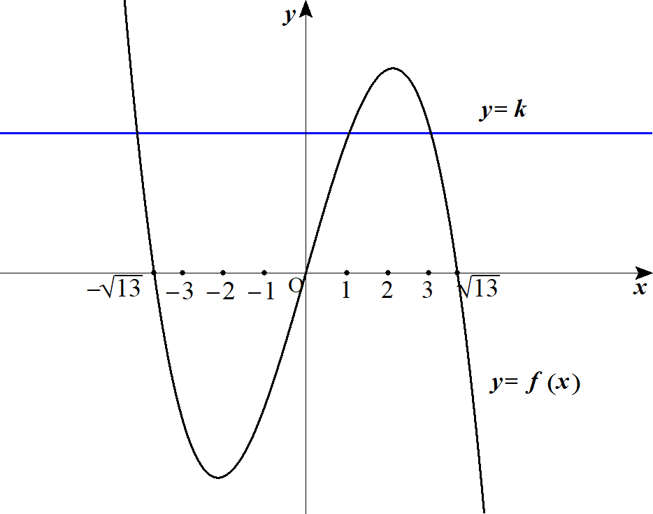
４ |  |  |  |  |  |  |  |  |  |  |  |  |  |  |  |  |  |  |  |  |  |  |  |  |  |  |  |  |  |  |  |  |  |  |  |  |  |  |  |  |  |  |  |  |  |  | x^3-13x+k=0

 |  |  |  |  |  |  |  |  |  |  |  |  |  |  |  |  |  |  |  |  |  |  |  |  |  |  |  |  |  |  |  |  |  |  |  |  |  |  |  |  |  |  |  |  |  |  | k=-x^3+13x

 |  |  |  |  |  |  |  |  | とおくとき |  |  |  |  |  |  |  |  |  |  |  |  |  |  |  |  |  |  |  |  |  |  |  |  |  |  |  |  |  |  |  |  |  |  |  |  |  | f(x)=-x^3+13x

 |  |  |  |  |  |  |  |  | との交点の |  |  |  |  | 座標が整数となるときを考える。 |  |  |  |  |  |  |  |  |  |  |  |  |  |  |  |  |  |  |  |  |  |  |  |  |  |  |  |  |  |  |  |  | y=k,\ y=f(x)

 |  |  |  |  |  | のグラフは右の通り。 |  |  |  |  |  |  |  |  |  |  |  |  |  |  |  |  |  |  |  |  |  |  |  |  |  |  |  |  |  |  |  |  |  |  |  |  |  |  |  |  | y=f(x)

 |  |  | よって 条件を満たすには

 |  |  |  |  |  |  |  | において ２個 |  |  |  |  |  |  |  |  |  |  |  |  |  |  |  |  |  |  |  |  |  |  |  |  |  |  |  |  |  |  |  |  |  |  |  |  |  |  | 0\leqq x\leqq \sqrt{13}

 |  |  |  |  |  |  |  | において １個 交点を持つ必要がある。 |  |  |  |  |  |  |  |  |  |  |  |  |  |  |  |  |  |  |  |  |  |  |  |  |  |  |  |  |  |  |  |  |  |  |  |  |  |  | x\leqq -\sqrt{13}

 |  |  | ここで
 |  |  |  |  |  |  |  |  |  |  |  |  |  |  |  |  |  |  |  |  |  |  |  |  |  |  |  |  |  |  |  |  |  |  |  |  |  |  |  |  |  |  |  |  |  |  | f(1)=12,\ f(2)=18,\ f(3)=12

 |  |  | よって 条件を満たす得るのは 交点の |  |  |  |  |  |  |  |  |  |  |  |  |  | 座標が |  |  |  |  | のときで |  |  |  |  |  |  |  |  |  |  |  |  |  |  |  |  |  |  |  |  |  |  |  |  | 1,\ 3
 |  |  |  |  |  | である。 |  |  |  |  |  |  |  |  |  |  |  |  |  |  |  |  |  |  |  |  |  |  |  |  |  |  |  |  |  |  |  |  |  |  |  |  |  |  |  |  | k=12

 |  |  | このとき 与式は

 |  |  |  |  |  |  |  |  |  |  | ， |  |  |  |  |  |  |  |  |  |  |  |  |  |  |  |  |  |  |  |  |  |  |  |  |  |  |  |  |  |  |  |  |  |  |  | x^3-13x+12=0 |  |  |  |  |  | (x-1)(x-3)(x+4)=0

 |  |  | (∴) |  |  |  |  |  |  |  |  |  |  |  |  |  |  |  |  |  |  |  |  |  |  |  |  |  |  |  |  |  |  |  |  |  |  |  |  |  |  |  |  |  |  |  | x=-4,\ 1,\ 3

 |  |  | また 対称性から |  |  |  |  |  |  |  |  | のとき 与式は |  |  |  |  |  |  |  |  |  |  |  |  |  |  |  |  |  |  |  |  |  |  |  |  |  |  |  |  |  |  |  |  |  |  | k=-12

 |  |  |  |  |  |  |  |  |  |  | ， |  |  |  |  |  |  |  |  |  |  |  |  |  |  |  |  |  |  |  |  |  |  |  |  |  |  |  |  |  |  |  |  |  |  |  | x^3-13x-12=0 |  |  |  |  |  | (x+1)(x+3)(x-4)=0

 |  |  | (∴) |  |  |  |  |  |  |  |  |  |  |  |  |  |  |  |  |  |  |  |  |  |  |  |  |  |  |  |  |  |  |  |  |  |  |  |  |  |  |  |  |  |  |  | x=-3,\ -1,\ 4

 |  |  | 以上より

 |  |  |  |  |  |  |  | のとき |  |  |  |  |  |  |  |  |  |  |  |  |  |  |  |  |  |  |  |  |  |  |  |  |  |  |  |  |  |  |  |  |  |  |  |  |  |  | k=12 |  |  | x=-4,\ 1,\ 3
 |  |  |  |  |  |  |  | のとき |  |  |  |  |  |  |  |  |  |  |  |  |  |  |  |  |  |  |  |  |  |  |  |  |  |  |  |  |  |  |  |  |  |  |  |  |  |  | k=-12 |  |  | x=-3,\ -1,\ 4

 |  | (別解)
 |  |  |  |  |  |  |  |  |  | ･･･① |  |  |  |  |  |  |  |  |  |  |  |  |  |  |  |  |  |  |  |  |  |  |  |  |  |  |  |  |  |  |  |  |  |  |  |  | x^3-13x+k=0

 |  |  | ①の３つの異なる整数解を |  |  |  |  |  |  |  |  |  |  |  |  |  |  |  |  |  | とすると |  |  |  |  |  |  |  |  |  |  |  |  |  |  |  |  |  |  |  |  |  |  |  |  |  | \alpha,\ \beta,\ \gamma\ \left(|\alpha|\geqq |\beta|\geqq |\gamma|\right)

 |  |  | 解と係数の関係から

 |  |  |  |  |  |  |  |  |  |  |  |  | ･･･② |  |  |  |  |  |  |  |  |  |  |  |  |  |  |  |  |  |  |  |  |  |  |  |  |  |  |  |  |  |  |  |  |  | \alpha+\beta+\gamma=0
 |  |  |  |  |  |  |  |  |  |  |  |  | ･･･③ |  |  |  |  |  |  |  |  |  |  |  |  |  |  |  |  |  |  |  |  |  |  |  |  |  |  |  |  |  |  |  |  |  | \alpha\beta+\beta\gamma+\gamma\alpha=-13
 |  |  |  |  |  |  |  |  |  |  |  |  | ･･･④ |  |  |  |  |  |  |  |  |  |  |  |  |  |  |  |  |  |  |  |  |  |  |  |  |  |  |  |  |  |  |  |  |  | \alpha\beta\gamma=-k

 |  |  | ここで
 |  |  |  |  |  |  |  |  |  |  |  |  |  |  |  |  |  |  |  |  |  |  |  |  |  |  |  |  |  |  |  |  |  |  |  |  |  |  |  |  |  |  |  |  |  |  | \alpha^2+\beta^2+\gamma^2=\left(\alpha+\beta+\gamma\right)^2-2(\alpha\beta+\beta\gamma+\gamma\alpha)

 |  |  | よって
 |  |  |  |  |  |  |  |  |  |  |  |  |  | (②，③より) |  |  |  |  |  |  |  |  |  |  |  |  |  |  |  |  |  |  |  |  |  |  |  |  |  |  |  |  |  |  |  |  | \alpha^2+\beta^2+\gamma^2=26

 |  |  |  |  |  |  |  |  |  |  |  |  |  |  |  |  |  |  |  |  |  |  |  |  |  |  |  |  |  |  |  |  |  |  |  |  |  |  |  |  |  |  |  |  |  |  | 26=\alpha^2+\beta^2+\gamma^2\geqq 3\gamma^2
 |  |  |  |  |  |  |  |  |  |  |  |  |  |  |  |  |  |  |  |  |  |  |  |  |  |  |  |  |  |  |  |  |  |  |  |  |  |  |  |  |  |  |  |  |  |  | \gamma^2\leqq \frac{26}{3}<9

 |  |  | (∴) |  |  |  |  |  |  | をとり得る。 |  |  |  |  |  |  |  |  |  |  |  |  |  |  |  |  |  |  |  |  |  |  |  |  |  |  |  |  |  |  |  |  |  |  |  |  | \gamma^2=4,\ 1,\ 0

 |  |  | １゜ |  |  |  |  | のとき |  |  |  |  |  |  |  |  |  |  |  |  |  |  |  |  |  |  |  |  |  |  |  |  |  |  |  |  |  |  |  |  |  |  |  |  |  |  | \gamma^2=0 |  |  |  |  | \gamma=0

 |  |  |  |  | ②，③より |  |  |  |  |  |  |  |  |  |  |  |  |  |  |  |  |  |  |  |  |  |  |  |  |  |  |  |  |  |  |  |  |  |  |  |  |  |  |  |  |  | \alpha+\beta=0,\ \alpha\beta=-13

 |  |  |  |  | これを満たす整数 |  |  |  |  |  |  |  |  | は存在しない。 |  |  |  |  |  |  |  |  |  |  |  |  |  |  |  |  |  |  |  |  |  |  |  |  |  |  |  |  |  |  |  |  | \alpha,\ \beta

 |  |  | ２゜ |  |  |  |  | のとき |  |  |  |  |  |  |  |  |  |  |  |  |  |  |  |  |  |  |  |  |  |  |  |  |  |  |  |  |  |  |  |  |  |  |  |  |  |  | \gamma^2=4 |  |  |  |  | \gamma=\pm 2

 |  |  |  |  | ②より |  |  |  |  |  |  |  |  |  |  |  |  |  |  |  |  |  |  |  |  |  |  |  |  |  |  |  |  |  |  |  |  |  |  |  |  |  |  |  |  |  | \alpha+\beta=\mp 2

 |  |  |  |  | ③より |  |  |  |  |  |  |  |  |  |  |  |  |  |  |  |  |  |  |  |  |  |  |  |  |  |  |  |  |  |  |  |  |  |  |  |  |  |  |  |  |  | \alpha\beta=-13-\gamma(\alpha+\beta)=-9

 |  |  |  |  | これを満たす整数 |  |  |  |  |  |  |  |  | は存在しない。 |  |  |  |  |  |  |  |  |  |  |  |  |  |  |  |  |  |  |  |  |  |  |  |  |  |  |  |  |  |  |  |  | \alpha,\ \beta

 |  |  | ３゜ |  |  |  |  | のとき |  |  |  |  |  |  |  |  |  |  |  |  |  |  |  |  |  |  |  |  |  |  |  |  |  |  |  |  |  |  |  |  |  |  |  |  |  |  | \gamma^2=1 |  |  |  |  | \gamma=\pm 1

 |  |  |  | (ⅰ) |  |  |  |  | のとき |  |  |  |  |  |  |  |  |  |  |  | (ⅱ) |  |  |  |  | のとき |  |  |  |  |  |  |  |  |  |  |  |  |  |  |  |  |  |  |  |  | \gamma=1 |  |  |  |  |  |  |  |  |  |  |  |  |  | \gamma=-1
 |  |  |  |  |  | ②，③より |  |  |  |  |  |  |  |  |  |  |  |  |  |  |  |  | ②，③より |  |  |  |  |  |  |  |  |  |  |  |  |  |  |  |  |  |  |  |  |  |  |  | \alpha+\beta=-1,\ \alpha\beta=-12 |  |  |  |  |  |  |  |  |  |  |  |  |  | \alpha+\beta=1,\ \alpha\beta=-12

 |  |  |  |  |  | このとき |  |  |  |  |  |  | と併せて |  |  |  |  |  |  |  |  |  | このとき |  |  |  |  |  |  | と併せて |  |  |  |  |  |  |  |  |  |  |  |  |  |  |  |  | |\alpha|\geqq |\beta|
 |  |  |  |  |  |  |  |  |  |  |  |  |  |  |  |  |  |  |  |  |  |  |  |  |  |  |  |  |  |  |  |  |  |  |  |  |  |  |  |  |  |  |  |  |  |  | \alpha=-4,\ \beta=3 |  |  |  |  |  |  |  |  |  |  |  |  |  | \alpha=4,\ \beta=-3

 |  |  |  |  |  |  |  | ④より |  |  |  |  |  |  |  |  |  |  |  |  |  |  |  |  | ④より |  |  |  |  |  |  |  |  |  |  |  |  |  |  |  |  |  |  |  |  |  | k=12 |  |  |  |  |  |  |  |  |  |  |  |  |  | k=-12

 |  |  | 以上より

 |  |  |  |  |  |  |  | のとき |  |  |  |  |  |  |  |  |  |  |  |  |  |  |  |  |  |  |  |  |  |  |  |  |  |  |  |  |  |  |  |  |  |  |  |  |  |  | k=12 |  |  | x=-4,\ 1,\ 3
 |  |  |  |  |  |  |  | のとき |  |  |  |  |  |  |  |  |  |  |  |  |  |  |  |  |  |  |  |  |  |  |  |  |  |  |  |  |  |  |  |  |  |  |  |  |  |  | k=-12 |  |  | x=-3,\ -1,\ 4

 |  | ３． |  | 図形と式
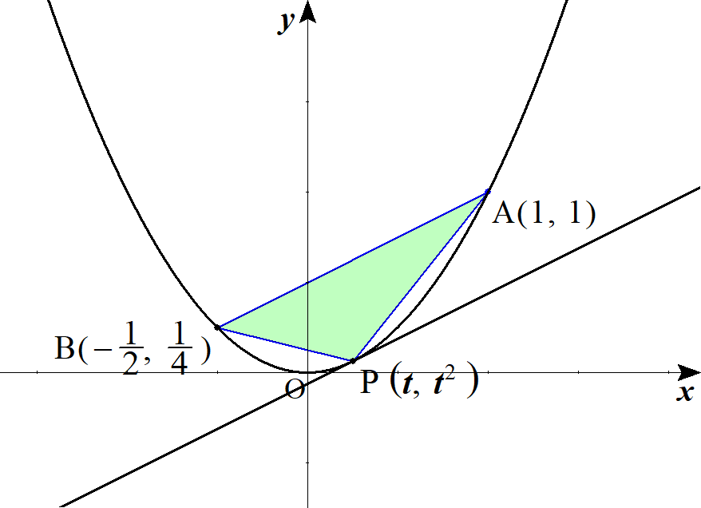
１ | (１) |  |  |  |  | の点Ｐを |  |  |  |  |  | とおく。ただし |  |  |  |  |  |  |  |  |  |  |  |  |  |  |  |  |  |  |  |  |  |  |  |  |  |  |  |  |  |  |  |  |  |  | y=x^2 |  |  | \left(t,\ t^2\right) |  |  |  |  |  |  |  |  |  | -\frac{1}{\ 2\ }<t<1
 |  |  |  |  |  | の面積がさ最大となるのは |  |  |  |  |  |  |  |  |  |  |  |  |  |  |  |  |  |  |  |  |  |  |  |  |  |  |  |  |  |  |  |  |  |  |  |  |  |  |  |  | \triangle APB
 |  |  |  |  |  | における |  |  |  |  |  | の接線 |  |  |  | が |  | と平行なときである。 |  |  |  |  |  |  |  |  |  |  |  |  |  |  |  |  |  |  |  |  |  |  |  |  |  |  |  |  | P\left(t,\ t^2\right) |  |  |  |  |  |  |  |  | y=x^2 |  |  |  | AB

 |  |  | ここで |  |  |  |  |  | から |  |  | の傾きは |  |  |  |  |  |  |  |  |  |  |  |  |  |  |  |  |  |  |  |  |  |  |  |  |  |  |  |  |  |  |  |  |  |  | y'=2x |  |  | 2t

 |  |  |  | の傾きは |  |  |  |  | から |  |  |  |  |  |  |  |  |  |  |  |  |  |  |  |  |  |  |  |  |  |  |  |  |  |  |  |  |  |  |  |  |  |  |  |  |  | AB |  | \frac{1}{\ 2\ }

 |  |  |  |  |  |  |  |  |  | (∴) |  |  |  |  |  |  |  |  |  |  |  |  |  |  |  |  |  |  |  |  |  |  |  |  |  |  |  |  |  |  |  |  |  |  |  |  | 2t=\frac{1}{\ 2\ } |  |  |  |  |  |  |  | t=\frac{1}{\ 4\ }

 |  |  | よって |  |  |  | の |  | 座標は |  |  |  |  |  |  |  |  |  |  |  |  |  |  |  |  |  |  |  |  |  |  |  |  |  |  |  |  |  |  |  |  |  |  |  |  |  | \frac{1}{\ 4\ }
 |  |  |  |  |  |  |  |  |  |  |  |  |  |  |  |  |  |  |  |  |  |  |  |  |  |  |  |  |  | ◎ | 最短距離は
 |  |  |  |  |  |  |  |  |  |  |  |  |  |  |  |  |  |  |  |  |  |  |  |  |  |  |  |  |  |  | 平行 or 垂直に着目
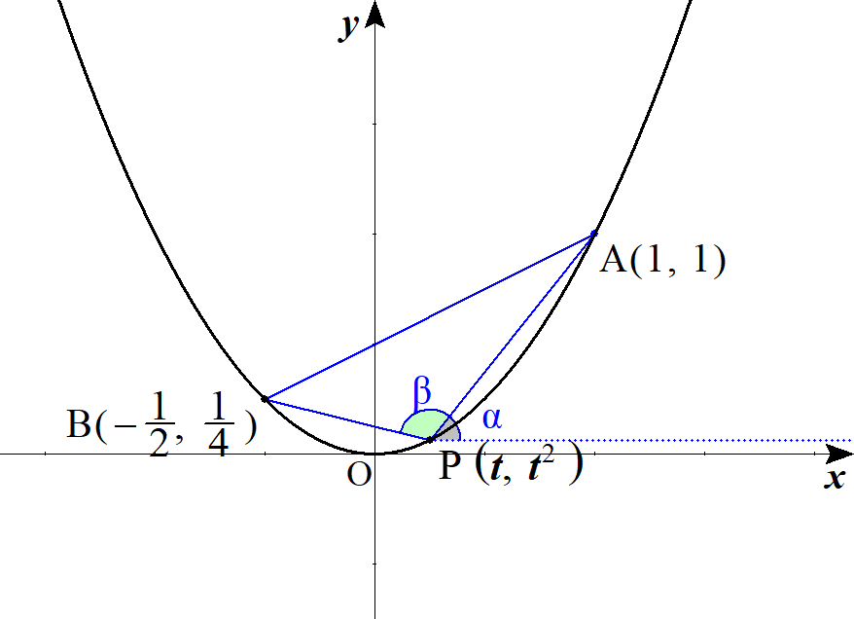
 | (２) |  |  | 軸と |  |  |  |  | とのなす角をそれぞれ |  |  |  |  |  |  |  |  |  | とすると |  |  |  |  |  |  |  |  |  |  |  |  |  |  |  |  |  |  |  |  |  |  |  |  |  |  |  | PA,\ PB |  |  |  | \alpha,\ \beta

 |  |  |  |  |  |  |  |  |  |  | である。 |  |  |  |  |  |  |  |  |  |  |  |  |  |  |  |  |  |  |  |  |  |  |  |  |  |  |  |  |  |  |  |  |  |  |  | \angle APB=\beta-\alpha
 |  |  |  |  |  |  |  |  |  |  |  |  |  |  |  |  |  |  |  |  |  |  |  |  |  |  |  |  |  |  |  |  |  |  |  |  |  |  |  |  |  |  |  |  |  |  | \tan\alpha=\frac{t^2-1}{t-1}=t+1

 |  |  |  |  |  |  |  |  |  |  |  |  |  |  |  |  |  |  |  |  |  |  |  |  |  |  |  |  |  |  |  |  |  |  |  |  |  |  |  |  |  |  |  |  |  |  | \tan\beta=\frac{t^2-\dfrac{1}{\ 4\ }}{t+\dfrac{1}{\ 2\ }}=t-\frac{1}{\ 2\ }

 |  |  | このとき
 |  |  |  |  |  |  |  |  |  |  |  |  |  |  |  |  |  |  |  |  |  |  |  |  |  |  |  |  |  |  |  |  |  |  |  |  |  |  |  |  |  |  |  |  |  |  | \tan(\beta-\alpha)=\frac{\tan\beta-\tan\alpha}{1+\tan\beta\tan\alpha}

 |  |  |  |  |  |  |  |  |  |  |  |  |  |  |  |  |  |  |  |  |  |  |  |  |  |  |  |  |  |  |  |  |  |  |  |  |  |  |  |  |  |  |  |  |  |  | =\frac{\left(t-\dfrac{1}{\ 2\ }\right)-(t+1)}{1+\left(t-\dfrac{1}{\ 2\ }\right)(t+1)}=\frac{-\dfrac{3}{\ 2\ }}{t^2+\dfrac{1}{\ 2\ }t+\dfrac{1}{\ 2\ }}=\frac{\dfrac{3}{\ 2\ }}{-\left(t+\dfrac{1}{\ 4\ }\right)^2-\dfrac{7}{16}}
 |  |  |  |  |  |  |  |  |  |  |  |  |  |  |  |  |  |  |  |  |  |  |  |  |  |  |  |  |  |  |  |  | ･･･①

 |  |  | ここで |  |  |  |  |  |  |  | より |  |  |  |  |  |  | であり |  |  |  |  |  |  |  |  |  |  |  |  |  |  |  |  |  |  |  |  |  |  |  |  |  |  |  |  | \tan\angle APB<0 |  |  |  |  |  |  | \angle APB>\frac{\pi}{\ 2\ }

 |  |  |  |  |  | が最小のとき |  |  |  |  |  |  |  |  | の値が最小。 |  |  |  |  |  |  |  |  |  |  |  |  |  |  |  |  |  |  |  |  |  |  |  |  |  |  |  |  |  |  |  | \angle APB |  |  |  |  | \tan\angle APB

 |  |  | これより |  |  |  |  |  |  | が最小となるのは ①の分母が最大となるときであり |  |  |  |  |  |  |  |  |  |  |  |  |  |  |  |  |  |  |  |  |  |  |  |  |  |  |  |  |  |  |  |  |  |  |  |  | \tan\angle APB

 |  |  |  |  |  | のときである。 |  |  |  |  |  |  |  |  |  |  |  |  |  |  |  |  |  |  |  |  |  |  |  | ◎ | なす角は |  |  |  |  |  |  |  |  |  |  |  |  |  |  |  | t=-\frac{1}{\ 4\ }
 |  |  |  |  |  |  |  |  |  |  |  |  |  |  |  |  |  |  |  |  |  |  |  |  |  |  |  |  |  |  |  | 座標なら |  |  |  |  | (傾き)
 |  |  | よって |  |  |  | の |  | 座標は |  |  |  |  |  |  |  |  |  |  |  |  |  |  |  |  |  |  |  |  |  |  | 図形なら余弦定理 |  |  |  |  |  |  |  |  |  |  |  |  |  |  | -\frac{1}{\ 4\ }
 |  |  |  |  |  |  |  |  |  |  |  |  |  |  |  |  |  |  |  |  |  |  |  |  |  |  |  |  |  |  |  | ベクトルなら内積
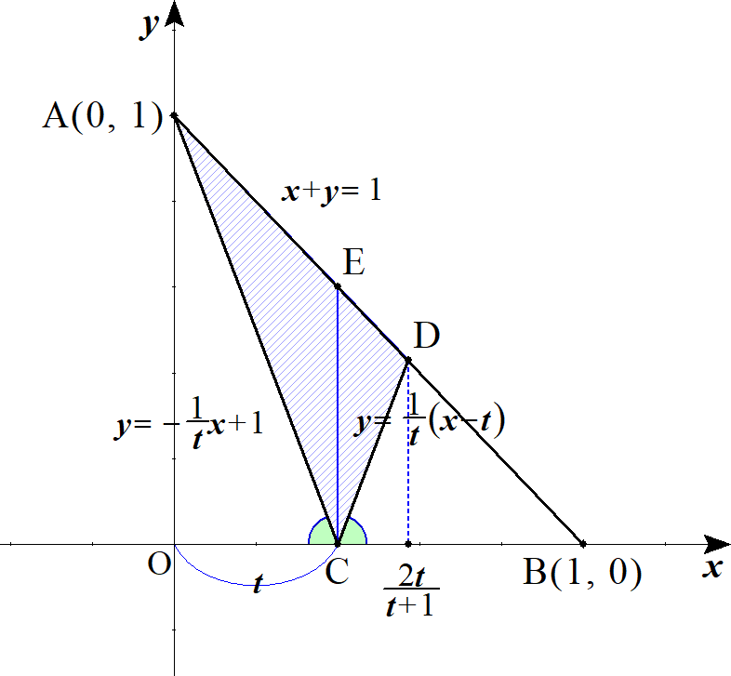

２ |  |  |  | の直線は |  |  |  |  |  |  |  |  |  |  |  |  |  |  |  |  |  |  |  |  |  |  |  |  |  |  |  |  |  |  |  |  |  |  |  |  |  |  |  |  |  |  | AC |  | y=-\frac{1}{\ t\ }x+1

 |  |  |  | の直線は |  |  |  |  |  |  |  |  |  |  |  |  |  |  |  |  |  |  |  |  |  |  |  |  |  |  |  |  |  |  |  |  |  |  |  |  |  |  |  |  |  |  | CD |  | y=\frac{1}{\ t\ }(x-t)

 |  |  | 点Ｄの |  |  | 座標を求める。

 |  |  |  |  |  |  |  |  |  |  |  |  |  |  |  |  |  |  |  |  |  |  |  |  |  |  |  |  |  |  |  |  |  |  |  |  |  |  |  |  |  |  |  |  |  |  | x+y=1
 |  |  |  |  |  |  |  |  |  |  |  | を連立して |  |  |  |  |  |  |  |  |  |  |  |  |  |  |  |  |  |  |  |  |  |  |  |  |  |  |  |  |  |  |  |  |  |  | y=\frac{1}{\ t\ }(x-t)

 |  |  |  |  |  |  |  |  |  |  |  |  |  |  |  |  |  |  |  |  |  |  |  |  |  |  |  |  |  |  |  |  |  |  |  |  |  |  |  |  |  |  |  |  |  |  | x+\frac{1}{\ t\ }(x-t)=1

 |  |  |  |  |  |  |  |  |  |  |  |  |  |  |  |  |  |  |  |  |  |  |  |  |  |  |  |  |  |  |  |  |  |  |  |  |  |  |  |  |  |  |  |  |  |  | tx+x-t=t

 |  |  | (∴) |  |  |  |  |  |  |  |  |  |  |  |  |  |  |  |  |  |  |  |  |  |  |  |  |  |  | ◎ | 座標のなす角は |  |  |  |  |  |  |  |  |  |  |  |  |  |  |  | x=\frac{2t}{\ t+1\ }
 |  |  |  |  |  |  |  |  |  |  |  |  |  |  |  |  |  |  |  |  |  |  |  |  |  |  |  |  |  |  |  | 傾き
 |  |  |  |  |  |  |  |  |  |  |  |  |  |  |  |  |  |  |  |  |  |  |  |  |  |  |  |  |  |  |  |  |  |  |  |  |  |  |  |  |  |  |  |  |  |  | \triangle ACD=\triangle ACE+\triangle CDE
 |  |  |  |  |  |  |  |  |  |  |  |  |  |  |  |  |  |  |  |  |  |  |  |  |  |  |  |  |  |  |  |  |  |  |  |  |  |  |  |  |  |  |  |  |  |  | =\frac{1}{\ 2\ }(1-t)t+\frac{1}{\ 2\ }(1-t)\left(\frac{2t}{\ t+1\ }-t\right)

 |  |  |  |  |  |  |  |  |  |  |  |  |  |  |  |  |  |  |  |  |  | ･･･① |  |  |  |  |  |  |  | ◎ | 分尾を１文字に置き換えて |  |  |  |  |  |  |  |  |  |  |  |  |  |  |  | =\frac{1}{\ 2\ }(1-t)\frac{2t}{\ t+1\ }=\frac{(1-t)t}{t+1}\ \ \ (0<t<1)
 |  |  |  |  |  |  |  |  |  |  |  |  |  |  |  |  |  |  |  |  |  |  |  |  |  |  |  |  |  |  | 分数の最大値，最小値は相加・相乗平均

 |  |  | ①の分母 |  |  |  |  |  |  | とおくと |  |  |  |  |  |  |  |  |  |  |  |  |  |  |  |  |  |  |  |  |  |  |  |  |  |  |  |  |  |  |  |  |  |  |  |  | t+1=x |  |  | 1<x<2

 |  |  |  |  |  |  |  |  |  |  |  | より |  |  |  |  |  |  |  |  |  |  |  |  |  |  |  |  |  |  |  |  |  |  |  |  |  |  |  |  |  |  |  |  |  |  | 1-t=2-x,\ t=x-1
 |  |  |  |  | ①の右辺＝ |  |  |  |  |  |  |  |  |  |  |  |  |  |  |  |  |  |  |  |  |  |  |  |  |  |  |  | (相加相乗平均より) |  |  |  |  |  |  |  |  |  |  |  |  |  | \frac{(2-x)(x-1)}{x}=\frac{-x^2+3x-2}{x}=3-\left(x+\frac{2}{\ x\ }\right)\leqq 3-2\sqrt{x\cdot \frac{2}{\ x\ }}

 |  |  | (∴) |  |  |  |  |  |  |  |  |  |  |  |  |  |  |  |  |  |  |  |  |  |  |  |  |  |  |  |  |  |  |  |  |  |  |  |  |  |  |  |  |  |  |  | \triangle ACD \leqq 3-2\sqrt{2}

 |  |  |  |  | 等号成立は |  |  |  |  |  |  |  | (∴) |  |  |  |  |  |  |  |  |  |  |  |  |  |  |  |  |  |  |  |  |  |  |  |  |  |  |  |  |  |  |  |  |  | x=\frac{2}{\ x\ } |  |  |  |  |  |  |  | x=\sqrt{2}\ \ \ (\ \because 1<x<2\ )

 |  |  | 以上より 求める面積の最大値は |  |  |  |  |  |  |  |  |  |  |  |  |  |  |  |  |  |  |  |  |  |  |  |  |  |  |  |  |  |  |  |  |  |  |  |  |  |  |  |  |  |  |  | 3-2\sqrt{2}

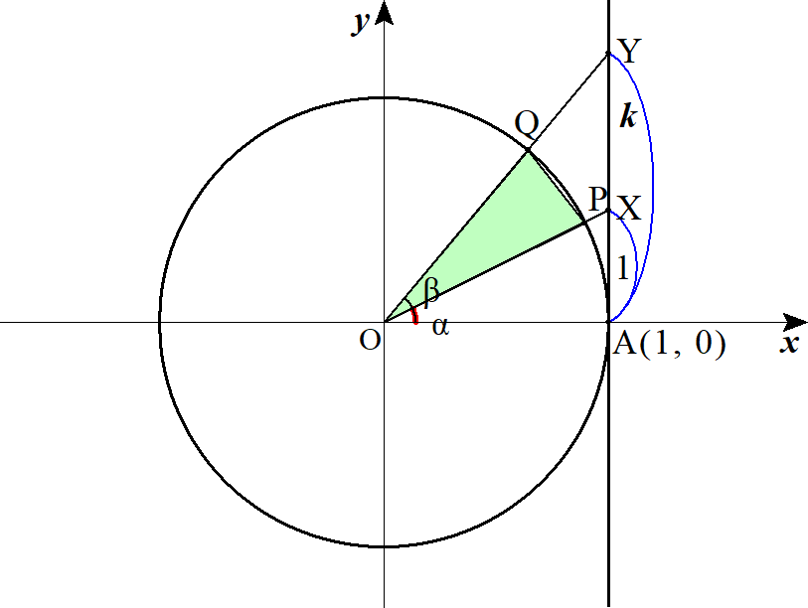
３ |  |  |  |  |  |  |  |  |  |  |  |  |  |  |  |  |  |  |  |  |  |  |  | とおく。 |  |  |  |  |  |  |  |  |  |  |  |  |  |  |  |  |  |  |  |  |  |  | \angle AOX=\alpha,\ \angle AOY=\beta,\ \beta-\alpha=\theta\ \ \ \left(0<\alpha<\beta<\frac{\pi}{\ 2\ }\right)

 |  |  |  |  |  | の面積を |  |  |  | とすると |  |  |  |  |  |  |  |  |  |  |  |  |  |  |  |  |  |  |  |  |  |  |  |  |  |  |  |  |  |  |  |  |  |  |  |  | \triangle OPQ
 |  |  |  |  |  |  |  |  |  |  |  |  |  |  |  | ･･･① |  |  |  |  |  |  |  |  |  |  |  |  |  |  |  |  |  |  |  |  |  |  |  |  |  |  |  |  |  |  | S=\frac{1}{\ 2\ }\sin(\beta-\alpha)=\frac{1}{\ 2\ }\sin\theta

 |  |  | ここで
 |  |  |  |  |  |  |  |  |  |  |  |  |  | であり |  |  |  |  |  |  |  |  |  |  |  |  |  |  |  |  |  |  |  |  |  |  |  |  |  |  |  |  |  |  |  |  | AX=\tan\alpha,\ AY=\tan\beta

 |  |  |  |  |  |  |  |  | より |  |  |  |  |  |  |  |  |  |  |  |  |  |  |  |  |  |  |  |  |  |  |  |  |  |  |  |  |  |  |  |  |  |  |  |  |  | AY=kAX |  |  |  | \tan\beta=k\,\tan\alpha

 |  |  |  |  |  |  |  |  |  |  |  |  |  |  |  |  |  |  |  |  |  |  |  |  |  |  |  | ･･･② |  |  |  |  |  |  |  |  |  |  |  |  |  |  |  |  |  |  | \tan(\beta-\alpha)=\frac{\tan\beta-\tan\alpha}{1+\tan\beta\,\tan\alpha}=\frac{(k-1)\tan\alpha}{1+k\,\tan^2\alpha}=\frac{k-1}{\dfrac{1}{\tan\alpha}+k\,\tan\alpha}

 |  |  | ここで |  |  |  |  |  |  |  |  | から |  |  |  |  |  |  |  |  |  |  |  |  |  |  |  |  |  | ◎ | 分数の最大値，最小値は相加・相乗平均 |  |  |  |  |  |  |  |  |  |  |  |  |  |  |  | \tan\alpha>0,\ k>0

 |  |  | 相加・相乗平均より

 |  |  |  |  |  |  |  |  |  |  |  |  |  |  |  |  |  |  |  |  |  |  |  |  |  |  |  |  |  |  |  |  |  |  |  |  |  |  |  |  |  |  |  |  |  |  | \frac{1}{\tan\alpha}+k\,\tan\alpha\geqq 2\sqrt{\frac{1}{\tan\alpha}\cdot k\,\tan\alpha}=2\sqrt{k}

 |  |  | よって
 |  |  |  |  | ②の右辺 |  |  |  |  |  |  |  |  | (∴) |  |  |  |  |  |  |  | ･･･③ |  |  |  |  |  |  |  |  |  |  |  |  |  |  |  |  |  |  |  |  |  |  |  |  | \leqq \frac{k-1}{2\sqrt{k}} |  |  |  |  |  |  |  |  |  |  | \tan\theta\leqq \frac{k-1}{2\sqrt{k}}

 |  |  | ここで |  |  |  |  |  |  | より |  |  |  |  |  |  |  |  |  |  |  |  |  |  |  |  |  |  |  |  |  |  |  |  |  |  |  |  |  |  |  |  |  |  |  |  | 0<\theta<\frac{\pi}{\ 2\ }

 |  |  |  |  |  |  | が最大のとき |  |  |  |  |  | が最大となり |  |  |  |  |  |  |  |  |  |  |  |  |  |  |  |  |  |  |  |  |  |  |  |  |  |  |  |  |  |  |  |  |  | \sin\theta

 |  |  |  |  |  | が最大となるのは |  |  |  |  |  |  |  | が最大のときである。 |  |  |  |  |  |  |  |  |  |  |  |  |  |  |  |  |  |  |  |  |  |  |  |  |  |  |  |  |  |  |  |  | \tan\theta

 |  |  | ここで
 |  |  |  |  |  |  |  |  |  |  |  |  |  |  |  |  |  |  |  |  |  |  |  |  |  |  |  |  |  |  |  |  |  |  |  |  |  |  |  |  |  |  |  |  |  |  | \sin^2\theta=1-cos^2\theta=1-\frac{1}{1+\tan^2\theta}=\frac{\tan^2\theta}{1+\tan^2\theta}

 |  |  | ③より |  |  |  |  | の最大値を代入すると |  |  |  |  |  |  |  |  |  |  |  |  |  |  |  |  |  |  |  |  |  |  |  |  |  |  |  |  |  |  |  |  |  |  |  |  |  |  | \tan\theta

 |  |  |  |  |  |  |  |  |  |  |  |  |  |  |  |  |  |  |  |  |  |  |  |  |  |  |  |  |  |  |  |  |  |  |  |  |  |  |  |  |  |  |  |  |  |  | \sin^2\theta=\frac{\left(\dfrac{k-1}{2\sqrt{k}}\right)^2}{1+\left(\dfrac{k-1}{2\sqrt{k}}\right)^2}=\left(\frac{k-1}{k+1}\right)^2

 |  |  |  |  |  |  |  |  |  |  |  |  |  |  |  |  |  |  |  | (∴) |  |  |  |  |  |  |  |  |  |  |  |  |  |  |  |  |  |  |  |  |  |  |  |  |  |  | \sin\theta=\frac{k-1}{k+1}\ \ \ (\because k>1) |  |  |  |  |  |  |  |  |  |  |  |  |  |  |  |  |  | \sin\theta=\frac{k-1}{k+1}\ \ \ (\because k>1)

 |  |  | よって |  |  |  | は |  |  |  |  |  | のとき最大で |  |  |  |  |  |  |  |  |  |  |  |  |  |  |  |  |  |  |  |  |  |  |  |  |  |  |  |  |  |  |  |  |  | \tan\theta=\frac{k-1}{2\sqrt{k}} |  |  |  |  |  |  |  |  |  |  |  |  |  | S=\frac{1}{\ 2\ }\sin\theta=\frac{k-1}{2(k+1)}

 |  | (別解)

 |  |  |  |  |  |  |  |  |  |  |  |  |  |  |  | とおく。 |  |  |  |  |  |  |  |  |  |  |  |  |  |  |  |  |  |  |  |  |  |  |  |  |  |  |  |  |  |  | X(1,\ u),\ Y(1,\ ku)\ \ \ (u>0,\ k>1)

 |  |  |  | の座標は |  |  |  |  |  |  |  |  |  | を連立して |  |  |  |  |  |  |  |  |  |  |  |  |  |  |  |  |  |  |  |  |  |  |  |  |  |  |  |  |  |  |  |  | x^2+y^2=1 |  |  |  |  | P\left(\frac{1}{\sqrt{1+u^2}},\ \frac{u}{\sqrt{1+u^2}}\right)
 |  |  |  |  |  |  |  |  |  |  |  |  |  |  |  |  |  |  |  |  |  |  |  |  |  |  |  |  |  |  |  |  |  |  |  |  |  |  |  |  |  |  |  |  |  |  | y=ux

 |  |  |  | の座標は |  |  |  |  |  |  |  |  |  | を連立して |  |  |  |  |  |  |  |  |  |  |  |  |  |  |  |  |  |  |  |  |  |  |  |  |  |  |  |  |  |  |  |  | x^2+y^2=1 |  |  |  |  | Q\left(\frac{1}{\sqrt{1+k^2u^2}},\ \frac{ku}{\sqrt{1+k^2u^2}}\right)
 |  |  |  |  |  |  |  |  |  |  |  |  |  |  |  |  |  |  |  |  |  |  |  |  |  |  |  |  |  |  |  |  |  |  |  |  |  |  |  |  |  |  |  |  |  |  | y=kux

 |  |  | よって |  |  |  |  |  | の面積 |  |  | は |  |  |  |  |  |  |  |  |  |  |  |  |  |  |  |  |  |  |  |  |  |  |  |  |  |  |  |  |  |  |  |  |  |  | \triangle OPQ

 |  |  |  |  |  |  |  |  |  |  |  |  |  |  |  |  |  |  |  |  |  |  |  |  |  |  |  |  |  |  |  |  |  |  |  |  |  |  |  |  |  |  |  |  |  |  | S=\frac{1}{\ 2\ }\left|\frac{1}{\sqrt{1+u^2}}\frac{ku}{\sqrt{1+k^2u^2}}-\frac{u}{\sqrt{1+u^2}}\frac{1}{\sqrt{1+k^2u^2}}\right|=\frac{1}{\ 2\ }\frac{(k-1)u}{\sqrt{1+u^2}\sqrt{1+k^2u^2}}

 |  |  |  |  |  |  |  |  |  |  |  |  |  |  |  |  |  |  |  |  |  |  |  |  |  |  |  |  | ･･･① |  |  |  |  |  |  |  |  |  |  |  |  |  |  |  |  |  | =\frac{1}{\ 2\ }\frac{(k-1)u}{\sqrt{1+\left(k^2+1\right)u^2+k^2u^4}}=\frac{1}{\ 2\ }\frac{k-1}{\sqrt{\dfrac{1}{\ u^2\ }+\left(k^2+1\right)+k^2u^2}}

 |  |  | ここで 相加・相乗平均より

 |  |  |  |  |  |  |  |  |  |  |  |  |  |  |  |  |  |  |  |  |  |  |  |  |  |  |  |  |  |  |  |  |  |  |  |  |  |  |  |  |  |  |  |  |  |  | \frac{1}{\ u^2\ }+k^2u^2\geqq 2\sqrt{\frac{1}{\ u^2}\cdot k^2u^2}=2\sqrt{k}

 |  |  | よって
 |  |  |  |  | ①の右辺 |  |  |  |  |  |  |  |  |  |  |  |  |  |  |  |  |  |  |  |  |  |  |  |  |  |  |  |  |  |  |  |  |  |  |  |  |  |  |  |  |  | \leqq \frac{1}{\ 2\ }\frac{k-1}{\sqrt{2k+k^2+1}}=\frac{k-1}{2|k+1|}=\frac{k-1}{2(k+1)}

 |  |  | (∴) |  |  |  |  |  |  | より |  |  | の最大値は |  |  |  |  |  |  |  |  |  |  |  |  |  |  |  |  |  |  |  |  |  |  |  |  |  |  |  |  |  |  |  |  |  | S\leqq \frac{k-1}{2(k+1)} |  |  |  |  |  |  |  |  |  |  | S=\frac{k-1}{2(k+1)}

 |  |  |  |  |  |  |  |  |  |  |  |  |  |  |  |  |  |  |  |  |  |  |  |  |  |  |  |  |  | ◎ | (参考) |  |  | 束の考え方

 |  |  |  |  |  |  |  |  | と |  | の２交点を通る |  |  |  |  |  |  |  | を通る円は？ |  |  |  |  |  |  |  |  |  | また |  |  | と |  | の２交点を通る直線は？

 |  |  |  |  |  |  |  |  |  |  |  |  |  |  |  |  |  |  |  |  |  |  | …★ |  |  |  |  |  | ★で |  |  |  |  | を代入して求まる。
 |  |  |  |  |  |  |  |  |  |  | のとき ★は |  |  |  |  |  |  | の２交点を通る円の方程式
 |  |  |  |  |  |  |  |  |  |  | となる。 |  |  |  |  |  |  |  |  |  |  |  |  |  |  |  |  |  | 束の考え方を逆にとらえると
 |  |  |  |  |  |  |  | ★が |  |  |  | を通ることより |  |  |  |  |  |  | を代入して
 |  |  |  |  |  |  |  |  |  |  |  |  |  |  |  |  |  |  |  |  |  |  |  |  |  |  |  |  | が |  | に関係なく必ず通る点はどこか？

 |  |  |  |  |  |  |  | この |  |  | を★に戻して求める円が求まる。

 |  |  |  |  |  |  |  |  |  |  |  |  |  |  |  |  |  |  |  |  |  |  |  |  |  |  |  |  |  |  |  |  |  |  |  |  |  |  |  |  |  |  |  | の交点を

 |  |  |  |  |  |  |  |  |  |  |  |  |  |  |  |  |  |  |  |  |  |  |  |  |  |  |  |  |  |  |  |  |  |  |  |  |  |  |  | に関係なく必ず通る。

４ |  |  |  |  |  |  |  |  |  |  |  |  |  | ･･･① |  |  |  |  |  |  |  |  |  |  |  |  |  |  |  |  |  |  |  |  |  |  |  |  |  |  |  |  |  |  |  |  | \left(x-a\right)^2+\left(y-b\right)^2=2
 |  |  |  |  |  |  |  |  |  |  |  |  |  | ･･･② |  |  |  |  |  |  |  |  |  |  |  |  |  |  |  |  |  |  |  |  |  |  |  |  |  |  |  |  |  |  |  |  | x^2+y^2=9

 | (１) |  | ①で |  |  |  |  |  |  |  | を代入して |  |  |  |  |  |  |  |  |  |  |  |  |  |  |  |  |  |  |  |  |  |  |  |  |  |  |  |  |  |  |  |  |  |  |  | P(1,\ 2),\ Q(3,\ 2)

 |  |  |  |  |  |  |  |  |  |  |  |  |  | ･･･④ |  |  |  |  |  |  |  |  |  |  |  |  |  |  |  |  |  |  |  |  |  |  |  |  |  |  |  |  |  |  |  |  | \left(1-a\right)^2+\left(2-b\right)^2=2
 |  |  |  |  |  |  |  |  |  |  |  |  |  |  |  |  |  |  |  |  |  |  |  |  |  |  |  |  |  |  |  |  |  |  |  |  |  |  |  |  |  |  |  |  |  |  | \left(3-a\right)^2+\left(2-b\right)^2=2

 |  |  | ２式の辺々をそれぞれ引いて

 |  |  |  |  |  |  |  |  |  |  |  |  | (∴) |  |  |  |  |  |  |  |  |  |  |  |  |  |  |  |  |  |  |  |  |  |  |  |  |  |  |  |  |  |  |  |  |  | 4a-8=0 |  |  |  | a=2

 |  |  | ④に代入して

 |  |  |  |  |  |  |  |  |  |  |  |  | (∴) |  |  |  |  |  |  |  |  |  |  |  |  |  |  |  |  |  |  |  |  |  |  |  |  |  |  |  |  |  |  |  |  |  | 1+\left(b-2\right)^2=2 |  |  |  |  |  |  |  |  |  | b=1,\ 3

 |  |  | ①は |  |  | 軸と交わるので |  |  |  |  |  |  |  |  |  | よって |  |  |  |  |  |  |  |  |  |  |  |  |  |  |  |  |  |  |  |  |  |  |  |  |  |  |  |  |  |  | b=1 |  |  | (a,\ b)=(2,\ 1)

 | (２) |  | (1)より ①は

 |  |  |  |  |  |  |  |  |  |  |  |  |  | ･･･①' |  |  |  |  |  |  |  |  |  |  |  |  |  |  |  |  |  |  |  |  |  |  |  |  |  |  |  |  |  |  |  |  | \left(x-2\right)^2+\left(y-1\right)^2=2
 |  |  |  |  |  |  |  |  |  |  |  |  |  | ･･･② |  |  |  |  |  |  |  |  |  |  |  |  |  |  |  |  |  |  |  |  |  |  |  |  |  |  |  |  |  |  |  |  | x^2+y^2=9

 |  |  | ①'－②より

 |  |  |  |  |  |  |  |  |  |  |  |  |  |  |  | (∴) |  |  |  |  |  |  |  | ･･･⑤ |  |  |  |  |  |  |  |  |  |  |  |  |  |  |  |  |  |  |  |  |  |  | -4x+4-2y+1=-7 |  |  |  |  |  | y=-2x+6

 |  |  | ⑤は円①，②の２交点 |  |  |  |  |  |  |  |  |  | を通る直線であり ②と⑤を連立して |  |  |  |  |  |  |  |  |  |  |  |  |  |  |  |  |  |  |  |  |  |  |  |  |  |  |  |  |  |  |  |  |  | R,\ S
 |  |  |  |  |  |  |  |  |  |  | よって |  |  |  |  |  |  |  |  |  |  |  |  |  |  |  |  |  |  |  |  |  |  |  |  |  |  |  |  |  |  |  |  |  |  |  | x=\frac{9}{\ 5\ },\ 3 |  |  |  |  |  |  |  |  | X_1=\frac{9}{\ 5\ },\ X_2=3

 |  |  | ⑤より |  |  |  |  |  |  |  |  |  |  |  |  |  |  |  |  |  |  |  |  |  |  |  |  |  |  |  |  |  |  |  |  |  |  |  |  |  |  |  |  |  |  |  | Y_1=\frac{12}{\ 5\ },\ Y_2=0

 |  |  | (∴) |  |  |  |  |  |  |  |  |  |  |  | また |  |  |  |  |  |  |  |  |  |  |  |  |  |  |  |  |  |  |  |  |  |  |  |  |  |  |  |  |  |  |  | R\left(\frac{9}{\ 5\ },\ \frac{12}{\ 5\ }\right),\ S\left(3,\ 0\right) |  |  |  |  |  |  |  |  |  |  |  |  |  |  |  |  |  |  |  |  |  |  |  | RS=\frac{6\sqrt{5}}{5}

 | (３) |  | 円①，②の２交点を通る図形の方程式は
 |  |  |  |  |  |  |  |  |  |  |  |  |  |  |  |  |  |  |  |  |  |  |  |  |  |  |  |  |  |  |  |  |  |  |  |  |  |  |  |  |  |  |  |  |  |  | x^2+y^2-9+k\left\{\left(x-2\right)^2+\left(y-1\right)^2-2\right\}=0

 |  |  | つまり
 |  |  |  |  |  |  |  |  |  |  |  |  |  |  |  |  |  |  |  |  | ･･･③ |  |  | とかける。 |  |  |  |  |  |  |  |  |  |  |  |  |  |  |  |  |  |  |  |  |  |  | x^2+y^2-9+k\left(x^2+y^2-4x-2y+3\right)=0

 |  |  | このとき ③は
 |  |  |  |  |  |  |  |  |  |  |  |  |  |  |  |  |  |  |  |  |  |  |  |  |  |  |  |  |  |  |  |  |  |  |  |  |  |  |  |  |  |  |  |  |  |  | x^2+y^2-\frac{4k}{k+1}x-\frac{2k}{k+1}y+\frac{-9+3k}{k+1}=0

 |  |  |  |  |  |  |  |  |  |  |  |  |  |  |  |  |  |  |  |  |  |  |  |  |  |  |  |  |  |  |  |  |  |  |  |  |  |  |  |  |  |  |  |  |  |  | \left(x-\frac{2k}{k+1}\right)^2+\left(y-\frac{k}{k+1}\right)^2=\frac{2k^2+6k+9}{\left(k+1\right)^2}

 |  |  | よって 円③は 中心 |  |  |  |  |  |  |  |  |  |  |  |  | ，半径 |  |  |  |  |  |  |  |  |  |  |  |  |  |  |  |  |  |  |  |  |  |  |  |  |  |  |  |  |  |  | \left(\frac{2k}{k+1},\ \frac{k}{k+1}\right) |  |  |  |  |  |  |  |  |  |  |  |  |  |  |  |  | \frac{\sqrt{2k^2+6k+9}}{|k+1|}

 |  |  | ①と③が直交することより、①の中心を |  |  |  |  |  |  |  |  |  |  |  |  |  | ,③の中心を |  |  |  |  |  | とすると |  |  |  |  |  |  |  |  |  |  |  |  |  |  |  |  |  |  |  |  |  |  |  | A(2,\ 1),\ B\left(\frac{2k}{k+1},\ \frac{k}{k+1}\right)

 |  |  | 三平方の定理より |  |  |  |  |  |  |  |  |  |  |  |  |  |  |  |  |  |  |  |  |  |  |  |  |  |  |  |  |  |  |  |  |  |  |  |  |  |  |  |  |  |  |  | AB^2=AR^2+BR^2

 |  |  | (∴) |  |  |  |  |  |  |  |  |  |  |  |  |  |  |  |  |  |  |  |  |  |  |  |  |  |  |  |  |  |  |  |  |  |  |  |  |  |  |  |  |  |  |  | \left(\frac{2k}{k+1}-2\right)^2+\left(\frac{k}{k+1}-1\right)^2=2+\frac{2k^2+6k+9}{\left(k+1\right)^2}

 |  |  | まとめると

 |  |  |  |  |  |  |  |  |  |  |  |  |  | (∴) |  |  |  |  |  |  |  |  |  |  |  |  |  |  |  |  |  |  |  |  |  |  |  |  |  |  |  |  |  |  |  |  | 2k^2+5k+3=0 |  |  |  |  |  | k=-\frac{3}{\ 2\ }\ \ \ (\because k\ne -1)

 |  |  | このとき 円③の中心は |  |  |  |  |  |  |  |  |  | ，半径は |  |  |  |  |  |  |  |  |  |  |  |  |  |  |  |  |  |  |  |  |  |  |  |  |  |  |  |  |  |  |  |  |  | (6,\ 3) |  |  |  | 3\sqrt{2}

